首页
写在前面：
各位宝可梦训练家们好，在这次的《宝可梦剑/盾》中，旷野地带作为游戏里重要的一个部分，相信让很多训练家沉迷其中。
尤其是地图上总共98个宝可梦巢穴，提供了全新的PM捕捉方式及和朋友一起战斗的机会。 |  |  |  |  |  |  |  | 熙丽草原(9) | 美纳斯湖南岸(5) | 沙尘洼地(9)
由于存在游戏版本的区别以及较大的随机性，不但关系到出现PM的种类和强度，也会影响到掉落的一次性技能记录(TR)。 |  |  |  |  |  |  |  | 沐光森林(5) | 美纳斯湖北岸(6) | 巨人镜池(5)
为了方便各位和我一样的训练家，在此我参考了各种资料网站，整理并核对了全部宝可梦巢穴的相关资料。 |  |  |  |  |  |  |  | 瞭望塔旧址(2) | 巨人凳岩(5) | 拳关丘陵(7)
包括旷野地带每个区域的参考地图，宝可梦巢穴的具体位置； |  |  |  |  |  |  |  | 牙牙湖东岸(5) | 机擎河岸(4) | 巨人帽岩(5)
每个巢穴出现的所有PM及出现概率，所有技能记录及掉落概率，以及可否出现梦特的情况。 |  |  |  |  |  |  |  | 牙牙湖西岸(5) | 桥间空地(9) | 逆鳞湖(4)
希望无论是对刚来到旷野，还是已经在旷野战斗数百小时的新老训练家，都可以起到一定的帮助。 |  |  |  |  |  |  |  | 牙牙湖之眼(1) | 巨石原野(12)
具体使用方法请详见下文的说明及图例，也欢迎各位扩散，如有相关问题，欢迎来微博找我。
祝各位伽勒尔之行愉快而顺利！

 |  |  |  | 化朗镇宝可梦训练家 真白 weibo：-jerryglc-

 |  |  |  |  |  |  |  | 资料参考： | https://www.serebii.net/swordshield/maxraidbattledens.shtml
 |  |  |  |  |  |  |  |  | https://yakkun.com/swsh/
 |  |  |  |  |  |  |  |  | https://wiki.denfaminicogamer.jp/pokemon-switch/
 |  |  |  |  |  |  |  |  | https://bbs.nga.cn/read.php?tid=19314999&_ff=-452227

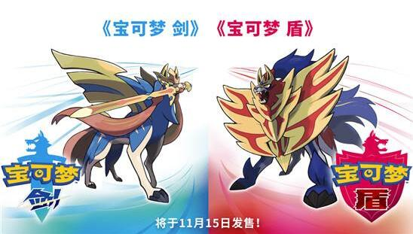
使用说明：
1.对于任意一个宝可梦巢穴，激活（指游戏自然刷新激活或者玩家主动使用许愿星块激活）后的光柱均有红色和紫色两种情况，
每种情况对应一种属性的PM，红光和紫光对应的PM属性可能相同也可能不同。
2.对于宝可梦剑和宝可梦盾两个版本的游戏，同一个宝可梦巢穴的同色光柱，可能对应相同或者不同的PM，
同时掉落的技能记录(TR)也会有因此所差别。当进行极巨团体战时，出现宝可梦类型、几率、掉落技能记录(TR)的判定以房主为准。
3.本资料表中，所有蓝色字体标注的内容均为宝可梦剑中出现的情况，所有红色字体标注的内容均为宝可梦盾中出现的情况，
未进行标注的则为剑盾版本完全相同的情况，请注意仔细查找辨别。并且善用Ctrl+F进行全工作簿搜索。
4.本资料表中，星级/概率指的是某种宝可梦可能会在哪些星级中出现以及对应的概率。
5.本资料表中，星级/TR指的是捕获/击败对应星级的该宝可梦，会固定掉落的技能记录(TR)。
6.超极巨化宝可梦仅在某些宝可梦巢穴的紫色光柱中出现，在本表中以黄色单元格进行标注。
需注意的是本表中标注的超极巨化PM及概率为旷野地带固有存在的PM及概率，由于存在官方限时段概率提升的超极巨宝可梦活动，可能会对部分超极巨宝可梦的出现判断造成干扰。
7.本表中标注的可否梦特指的是该宝可梦在该星级的团体战中有概率出现持有梦特的个体，如果该宝可梦未拥有梦特但标注了“可”，则按普通特性判定。
8.当游戏二周目通关(指苍响/藏玛然特成为伙伴)后，旷野地带的宝可梦巢穴仅会出现三星及三星以上的宝可梦团体战。

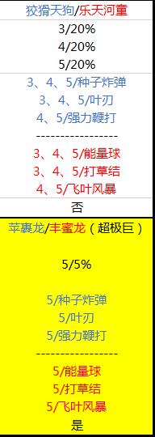
图例1：
 |  | 在该宝可梦巢穴中（沐光森林 B点）当出现的光柱为紫光时：
 |  | 宝可梦剑版里：狡猾天狗3星出现率20% 4星出现率20% 5星出现率20%
 |  | 宝可梦盾版里：乐天河童3星出现率20% 4星出现率20% 5星出现率20%

 |  | 在剑版玩家激活的团体战捕获/击败后，种子炸弹会在3、4、5星战中掉落；叶刃会在3、4、5星战中掉落；强力鞭打会在4、5星战中掉落

 |  | 在盾版玩家激活的团体战捕获/击败后，能量球会在3、4、5星战中掉落；打草结会在3、4、5星战中掉落；飞叶风暴会在4、5星战中掉落
 |  | 不会出现持有梦特的个体

 |  | 在该宝可梦巢穴中（沐光森林 B点）当出现的光柱为紫光时：
 |  | 仅在5星战有5%概率出现超极巨化宝可梦

 |  | 其中宝可梦剑版里出现的是超极巨苹裹龙 捕获/击败后掉落种子炸弹、叶刃、强力鞭打
 |  | 宝可梦盾版里出现的是超极巨丰蜜龙 捕获/击败后掉落能量球、打草结、飞叶风暴

 |  | 有概率出现持有梦特的个体

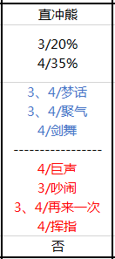
图例2： |  | 在该宝可梦巢穴中（机擎河岸 D点）当出现的光柱为红光时：
 |  | 无论是剑版还是盾版，均有20%概率出现三星直冲熊，35%概率出现4星直冲熊

 |  | 在剑版玩家激活的团体战捕获/击败后，三星战会掉落梦话、聚气，四星战会掉落梦话、聚气、剑舞。

 |  | 在盾版玩家激活的团体战捕获/击败后，三星战会掉落吵闹、再来一次，四星战会掉落巨声、再来一次、挥指。

 |  | 不会出现持有梦特的个体

附录1：宝可梦剑盾 全100个技能记录(TR00-TR99)一览表 |  |  |  |  |  |  |  |  | 附录2：宝可梦剑盾 旷野地带全超极巨化宝可梦对应地点速查表（活动UP除外）

TR00 | 剑舞 | TR25 | 精神冲击 | TR50 | 叶刃 | TR75 | 尖石攻击 |  | 超极巨PM | 可能出现星级 | 位置/坑编号
TR01 | 泰山压顶 | TR26 | 挺住 | TR51 | 龙舞 | TR76 | 隐形岩 |  | 喷火龙 | 5 | 逆鳞湖（旷野地带）A
TR02 | 喷射火焰 | TR27 | 梦话 | TR52 | 陀螺球 | TR77 | 打草结 |  | 巨噬龟 | 5 | 巨人帽岩（旷野地带）B
TR03 | 水炮 | TR28 | 超级角击 | TR53 | 近身战 | TR78 | 污泥波 |  | 苹裹龙/丰蜜龙 | 5 | 沐光森林（旷野地带）B
TR04 | 冲浪 | TR29 | 接棒 | TR54 | 毒菱 | TR79 | 重磅冲撞 |  | 焚焰蚣 | 5 | 巨石原野（旷野地带）D
TR05 | 冰冻光束 | TR30 | 再来一次 | TR55 | 闪焰冲锋 | TR80 | 电球 |  | 怪力/耿鬼 | 5 | 巨石原野（旷野地带）E
TR06 | 暴风雪 | TR31 | 铁尾 | TR56 | 波导弹 | TR81 | 欺诈 |  | 霜奶仙 | 5 | 桥间空地（旷野地带）A
TR07 | 踢倒 | TR32 | 咬碎 | TR57 | 毒击 | TR82 | 辅助力量 |  | 巨炭山/拉普拉斯 | 5 | 巨人凳岩（旷野地带）D
TR08 | 十万伏特 | TR33 | 影子球 | TR58 | 恶之波动 | TR83 | 交换场地 |  | 铝钢龙 | 5 | 巨人凳岩（旷野地带）A
TR09 | 打雷 | TR34 | 预知未来 | TR59 | 种子炸弹 | TR84 | 热水 |  | 大王铜象 | 5 | 巨石原野（旷野地带）H
TR10 | 地震 | TR35 | 吵闹 | TR60 | 十字剪 | TR85 | 自我激励 |  | 灰尘山 | 5 | 牙牙湖东岸（旷野地带）B
TR11 | 精神强念 | TR36 | 热风 | TR61 | 虫鸣 | TR86 | 疯狂伏特 |  | 布莉姆温 | 5 | 桥间空地（旷野地带）F
TR12 | 高速移动 | TR37 | 挑衅 | TR62 | 龙之波动 | TR87 | 直冲钻 |  | 长毛巨魔 | 5 | 沙尘洼地（旷野地带）F
TR13 | 聚气 | TR38 | 戏法 | TR63 | 力量宝石 | TR88 | 高温重压 |  | 钢铠鸦 | 5 | 巨人帽岩（旷野地带）A
TR14 | 挥指 | TR39 | 蛮力 | TR64 | 真气弹 | TR89 | 暴风 |  | 巴大蝶 | 1、2、3、4、5 | 熙丽草原（旷野地带）A、C
TR15 | 大字爆炎 | TR40 | 特性互换 | TR65 | 能量球 | TR90 | 嬉闹 |  | 巨钳蟹 | 2、3、4、5 | 牙牙湖西岸（旷野地带）B | 美纳斯湖南岸（旷野地带）C
TR16 | 攀瀑 | TR41 | 火焰踢 | TR66 | 勇鸟猛攻 | TR91 | 毒液陷阱 |  | 以欧路普 | 3、4、5 | 桥间空地（旷野地带）E
TR17 | 瞬间失忆 | TR42 | 巨声 | TR67 | 大地之力 | TR92 | 魔法闪耀 |  | 沙螺蟒 | 4、5 | 沙尘洼地（旷野地带）E | 沙尘洼地（旷野地带）H
TR18 | 吸血 | TR43 | 过热 | TR68 | 诡计 | TR93 | DD金钩臂 |  | 特殊
TR19 | 三角攻击 | TR44 | 宇宙力量 | TR69 | 意念头锤 | TR94 | 十万马力 |  | 百变怪 | 1、2、3、4、5 | 巨石原野（旷野地带）L
TR20 | 替身 | TR45 | 浊流 | TR70 | 加农光炮 | TR95 | 地狱突刺 |  | 全形态洛托姆 | 5 | 拳关丘陵（旷野地带）A
TR21 | 起死回生 | TR46 | 铁壁 | TR71 | 飞叶风暴 | TR96 | 花粉团
TR22 | 污泥炸弹 | TR47 | 龙爪 | TR72 | 强力鞭打 | TR97 | 精神之牙
TR23 | 撒菱 | TR48 | 健美 | TR73 | 垃圾射击 | TR98 | 水流裂破
TR24 | 逆鳞 | TR49 | 冥想 | TR74 | 铁头 | TR99 | 扑击

更正记录：
2019.11.28更正：
地点 | 内容
桥间空地A | 紫光时第8格内大嘴娃→大嘴娃/烈焰马

熙丽草原(9)
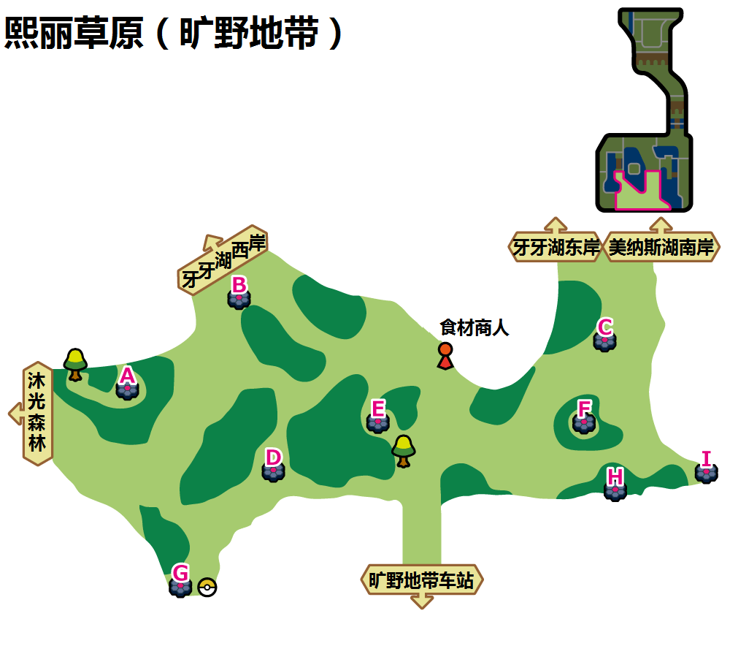

熙丽草原（旷野地带）A、C
 | 红光时：飞行系(Den 31) |  |  |  | 紫光时：虫系(Den 90)
可出现PM | 豆豆鸽 | 咕咕 | 天然雀 | 毛头小鹰/秃鹰丫头 | 胆小虫 | 索侦虫 | 盖盖虫/小嘴蜗 | 滴蛛
星级/概率 | 1/35% | 1/35% | 1/20% 2/30% | 1/10% 2/30% | 1/30% | 1/20% | 1/20% 2/25% | 1/20% 2/25%
星级/TR | 1/三角攻击 | 1/三角攻击 | 1、2/三角攻击 | 1、2/三角攻击 | 1/吸血 | 1/吸血 | 1、2/吸血 | 1、2/吸血
可否梦特 | 否 | 否 | 否 | 否 | 否 | 否 | 否 | 否
可出现PM | 滚滚蝙蝠 | 咕咕鸽 | 高傲雉鸡 | 猫头夜鹰 | 小嘴蜗/盖盖虫 | 石居蟹 | 天罩虫 | 以欧路普
星级/概率 | 2/20% | 2/20% 3/40% | 3/20% 4/35% | 3/20% 4/25% 5/30% | 2/20% 3/20% | 2/20% 3/30% | 3/20% 4/20% | 3/20% 4/20% 5/20%
星级/TR | 2/三角攻击 | 2、3/三角攻击 3/勇鸟猛攻 | 4/暴风 3、4/勇鸟猛攻 3、4/三角攻击 | 4、5/暴风 3、4、5/勇鸟猛攻 3、4、5/三角攻击 | 3/虫鸣 2、3/吸血 | 3/虫鸣 2、3/吸血 | 4/超级角击 3、4/虫鸣 3、4/吸血 | 4、5/超级角击 3、4、5/虫鸣 3、4、5/吸血
可否梦特 | 否 | 否 | 否 | 否 | 否 | 否 | 否 | 否
可出现PM | 心蝙蝠 | 天然鸟 | 勇士雄鹰/秃鹰娜 | 象征鸟 | 滴蛛霸 | 具甲武者 | 骑士蜗牛/敏捷虫 | 巴大蝶(超极巨)
星级/概率 | 3/20% 4/25% 5/30% | 4/15% 5/20% | 5/15% | 5/5% | 4/20% 5/25% | 4/30% 5/30% | 5/15% | 1、2、3、4、5/10%
星级/TR | 4、5/暴风 3、4、5/勇鸟猛攻 3、4、5/三角攻击 | 4、5/暴风 4、5/勇鸟猛攻 4、5/三角攻击 | 5/暴风 5/勇鸟猛攻 5/三角攻击 | 5/暴风 5/勇鸟猛攻 5/三角攻击 | 4、5/超级角击 4、5/虫鸣 4、5/吸血 | 4、5/超级角击 4、5/虫鸣 4、5/吸血 | 5/超级角击 5/虫鸣 5/吸血 | 4、5/超级角击 3、4、5/虫鸣 1、2、3、4、5/吸血
可否梦特 | 否 | 可 | 可 | 可 | 可 | 可 | 可 | 可

熙丽草原（旷野地带）B
 | 红光时：格斗系(Den 1) |  |  |  | 紫光时：格斗系(Den 48)
可出现PM | 无畏小子 | 腕力 | 搬运小匠 | 滑滑小子/不良蛙 | 利欧路 | 腕力 | 滑滑小子/不良蛙 | 童偶熊
星级/概率 | 1/35% | 1/35% | 1/20% 2/30% | 1/10% 2/30% | 1/35% | 1/35% | 1/20% 2/30% | 1/10% 2/30%
星级/TR | 1/波导弹 | 1/波导弹 | 1、2/波导弹 2/起死回生 | 1、2/波导弹 2/起死回生 | 1/波导弹 ----------------- 1/扑击 | 1/波导弹 ----------------- 1/扑击 | 1、2/波导弹 2/起死回生 ----------------- 1、2/扑击 2/提倒 | 1、2/波导弹 2/起死回生 ----------------- 1、2/扑击 2/提倒
可否梦特 | 否 | 否 | 否 | 否 | 否 | 否 | 否 | 否
可出现PM | 豪力/铁骨土人 | 铁骨土人/豪力 | 飞腿郎/快拳郎 | 快拳郎/飞腿郎 | 穿着熊 | 列阵兵 | 豪力 | 头巾混混/毒骷蛙
星级/概率 | 2/20% 3/10% | 2/20% 3/30% | 3/20% 4/25% | 3/20% 4/25% 5/30% | 2/20% 3/20% | 2/20% 3/40% 4/10% | 3/20% 4/10% | 3/20% 4/20% 5/35%
星级/TR | 2/波导弹 2、3/起死回生 3/蛮力 | 2/波导弹 2、3/起死回生 3/蛮力 | 4/波导弹 3/起死回生 3、4/蛮力 4/近身战 | 4、5/波导弹 3、5/起死回生 3、4、5/蛮力 4、5/近身战 | 2/波导弹 2、3/起死回生 3/蛮力 ----------------- 2/扑击 2、3/提倒 3/健美 | 2、4/波导弹 2、3/起死回生 3、4/蛮力 4/近身战 ----------------- 2、4/扑击 2、3/提倒 3、4健美 4/真气弹 | 4/波导弹 3/起死回生 3、4/蛮力 4/近身战 ----------------- 4/扑击 3/提倒 3、4/健美 4/真气弹 | 4、5/波导弹 3、5/起死回生 3、4、5/蛮力 4、5/近身战 ----------------- 4、5/扑击 3、5/提倒 3、4、5/健美 4、5/真气弹
可否梦特 | 否 | 否 | 否 | 否 | 否 | 否 | 否 | 否
可出现PM | 头巾混混/毒骷蛙 | 修建老匠/战舞郎 | 怪力 | 战舞郎/修建老匠 | 怪力 | 投掷猴/摔角鹰人 | 路卡利欧 | 艾路雷朵
星级/概率 | 3/20% 4/25% 5/30% | 4/25% 5/20% | 5/10% | 5/10% | 4/20% 5/30% | 4/40% 5/25% | 5/5% | 5/5%
星级/TR | 4、5/波导弹 3、5/起死回生 3、4、5/蛮力 4、5/近身战 | 4、5/波导弹 5/起死回生 4、5/蛮力 4、5/近身战 | 5/波导弹 5/起死回生 5/蛮力 5/近身战 | 5/波导弹 5/起死回生 5/蛮力 5/近身战 | 4、5/波导弹 5/起死回生 4、5/蛮力 4、5/近身战 ----------------- 4、5/扑击 5/提倒 4、5/健美 4、5/真气弹 | 4、5/波导弹 5/起死回生 4、5/蛮力 4、5/近身战 ----------------- 4、5/扑击 5/踢倒 4、5/健美 4、5/真气弹 | 5/波导弹 5/起死回生 5/蛮力 5/近身战 ----------------- 5/扑击 5/提倒 5/健美 5/真气弹 | 5/波导弹 5/起死回生 5/蛮力 5/近身战 ----------------- 5/扑击 5/提倒 5/健美 5/真气弹
可否梦特 | 否 | 可 | 可 | 可 | 可 | 可 | 可 | 可

熙丽草原（旷野地带）D
 | 红光时：地面系(Den 16) |  |  |  | 紫光时：地面系(Den 52)
可出现PM | 地鼠 | 泥驴仔 | 土居忍士 | 螺钉地鼠 | 乌波 | 泥泥鳅 | 哭哭面具 | 泥偶小人
星级/概率 | 1/35% | 1/35% | 1/20% 2/30% | 1/10% 2/30% | 1/35% | 1/35% | 1/20% 2/30% | 1/10% 2/30%
星级/TR | 1/直冲钻 | 1/直冲钻 | 1、2/直冲钻 2/十万马力 | 1、2/直冲钻 2/十万马力 | 1/力量宝石 | 1/力量宝石 | 1、2/力量宝石 2/大地之力 | 1、2/力量宝石 2/大地之力
可否梦特 | 否 | 否 | 否 | 否 | 否 | 否 | 否 | 否
可出现PM | 大岩蛇 | 泥泥鳅 | 大钢蛇 | 鲶鱼王 | 蓝蟾蜍 | 沼王 | 泥巴鱼 | 泥偶巨人
星级/概率 | 2/20% | 2/20% 3/40% | 3/20% 4/10% | 3/20% 4/20% 5/10% | 2/20% 3/20% | 2/20% 3/40% | 3/20% 4/20% | 3/20% 4/20% 5/30%
星级/TR | 2/直冲钻 2/十万马力 | 2/直冲钻 2、3/十万马力 3/隐形岩 | 4/直冲钻 3/十万马力 3、4/隐形岩 4/地震 | 4、5/直冲钻 3、5/十万马力 3、4、5/隐形岩 4、5/地震 | 2/力量宝石 2、3/大地之力 3/撒菱 | 2/力量宝石 2、3/大地之力 3/撒菱 | 4/力量宝石 3/大地之力 3、4/撒菱 4/尖石攻击 | 4、5/力量宝石 3、5/大地之力 3、4、5/撒菱 4、5/尖石攻击
可否梦特 | 否 | 否 | 否 | 否 | 否 | 否 | 否 | 否
可出现PM | 掘地兔 | 三地鼠 | 龙头地鼠 | 重泥挽马 | 海兔兽(东海) | 蟾蜍王 | 死神板 | 超甲狂犀
星级/概率 | 3/20% 4/20% 5/25% | 4/50% 5/25% | 5/30% | 5/10% | 4/20% 5/35% | 4/40% 5/30% | 5/1% | 5/4%
星级/TR | 4、5/直冲钻 3、5/十万马力 3、4、5/隐形岩 4、5/地震 | 4、5/直冲钻 5/十万马力 4、5/隐形岩 4、5/地震 | 5/直冲钻 5/十万马力 5/隐形岩 5/地震 | 5/直冲钻 5/十万马力 5/隐形岩 5/地震 | 4、5/力量宝石 5/大地之力 4、5/撒菱 4、5/尖石攻击 | 4、5/力量宝石 5/大地之力 4、5/撒菱 4、5/尖石攻击 | 5/力量宝石 5/大地之力 5/撒菱 5/尖石攻击 | 5/力量宝石 5/大地之力 5/撒菱 5/尖石攻击
可否梦特 | 否 | 可 | 可 | 可 | 可 | 可 | 可 | 可

熙丽草原（旷野地带）E
 | 红光时：普通系(Den 39) |  |  |  | 紫光时：普通系(Den 65)
可出现PM | 掘掘兔 | 咕咕 | 豆豆鸽 | 泡沫栗鼠 | 掘掘兔 | 豆豆鸽 | 贪心栗鼠 | 伊布
星级/概率 | 1/35% | 1/35% | 1/20% 2/30% | 1/10% 2/30% | 1/35% | 1/35% | 1/20% 2/40% | 1/10% 2/10%
星级/TR | 1/三角攻击 | 1/三角攻击 | 1、2/三角攻击 | 1、2/三角攻击 | 1/巨声 ----------------- 1/梦话 | 1/梦话 ----------------- 1/巨声 | 1、2/巨声 2/吵闹 ----------------- 1、2/梦话 | 1、2/梦话 ----------------- 1、2/巨声 2/吵闹
可否梦特 | 否 | 否 | 否 | 否 | 否 | 否 | 否 | 否
可出现PM | 伞电蜥 | 童偶熊 | 掘地兔 | 猫头夜鹰 | 咕咕鸽 | 毛辫羊 | 高傲雉鸡 | 毛毛角羊
星级/概率 | 2/20% | 2/20% 3/40% | 3/20% 4/35% | 3/20% 4/25% 5/30% | 2/25% 3/20% | 2/25% 3/40% | 3/20% 4/20% 5/10% | 3/20% 4/20% 5/20%
星级/TR | 2/三角攻击 | 2、3/三角攻击 3/泰山压顶 | 3、4/三角攻击 3、4/挺住 4/接棒 | 3、4、5/三角攻击 3、4、5/泰山压顶 4、5/替身 | 2/巨声 2、3/吵闹 3/再来一次 ----------------- 2、3/梦话 3/聚气 | 2、3/梦话 3/聚气 ----------------- 2/巨声 2、3/吵闹 3/再来一次 | 4、5/巨声 3、5/吵闹 3、4、5/再来一次 4、5/挥指 ----------------- 3、4、5/梦话 3、4、5/聚气 4、5/剑舞 | 3、4、5/梦话 3、4、5/聚气 4、5/剑舞 ----------------- 4、5/巨声 3、5/吵闹 3、4、5/再来一次 4、5/挥指
可否梦特 | 否 | 否 | 否 | 否 | 否 | 否 | 否 | 否
可出现PM | 高傲雉鸡 | 光电伞蜥 | 奇诺栗鼠 | 穿着熊 | 勇士雄鹰/智挥猩 | 爱管侍 | 伊布 | 卡比兽
星级/概率 | 3/20% 4/25% 5/30% | 4/15% 5/20% | 5/15% | 5/5% | 4/20% 5/25% | 4/40% 5/25% | 5/15% | 5/5%
星级/TR | 3、4、5/三角攻击 3、4、5/挺住 4、5/接棒 | 4、5/三角攻击 4、5/泰山压顶 4、5/替身 | 5/三角攻击 5/挺住 5/接棒 | 5/三角攻击 5/泰山压顶 5/替身 | 4、5/巨声 5/吵闹 4、5/再来一次 4、5/挥指 ----------------- 4、5/梦话 4、5/聚气 4、5/剑舞 | 4、5/梦话 4、5/聚气 4、5/剑舞 ----------------- 4、5/巨声 5/吵闹 4、5/再来一次 4、5/挥指 | 5/巨声 5/吵闹 5/挥指 5/再来一次 ----------------- 5/梦话 5/聚气 5/剑舞 | 5/梦话 5/聚气 5/剑舞 ----------------- 5/巨声 5/吵闹 5/挥指 5/再来一次
可否梦特 | 否 | 可 | 可 | 可 | 可 | 可 | 可 | 可

熙丽草原（旷野地带）F
 | 红光时：虫系(Den 4) |  |  |  | 紫光时：虫系(Den 46)
可出现PM | 绿毛虫 | 强颚鸡母虫 | 土居忍士 | 电电虫 | 胆小虫 | 索侦虫 | 盖盖虫/小嘴蜗 | 滴蛛
星级/概率 | 1/35% | 1/35% | 1/20% 2/30% | 1/10% 2/30% | 1/35% | 1/35% | 1/20% 2/30% | 1/10% 2/30%
星级/TR | 1/吸血 | 1/吸血 | 1、2/吸血 | 1、2/吸血 | 1/吸血 ----------------- 1/十字剪 | 1/吸血 ----------------- 1/十字剪 | 1、2/吸血 ----------------- 1、2/十字剪 | 1、2/吸血 ----------------- 1、2/十字剪
可否梦特 | 否 | 否 | 否 | 否 | 否 | 否 | 否 | 否
可出现PM | 铁甲蛹/铁蚁 | 铁蚁/铁甲蛹 | 虫电宝 | 铁面忍者 | 小嘴蜗/盖盖虫 | 石居蟹 | 天罩虫 | 以欧路普
星级/概率 | 2/20% 3/10% | 2/20% 3/30% | 3/20% 4/10% | 3/20% 4/20% 5/10% | 2/20% 3/20% | 2/20% 3/40% | 3/20% 4/20% | 3/20% 4/20% 5/20%
星级/TR | 2、3/吸血 3/虫鸣 | 2、3/吸血 3/虫鸣 | 3、4/吸血 3、4/虫鸣 4/超级角击 | 3、4、5/吸血 3、4、5/虫鸣 4、5/超级角击 | 2、3/吸血 3/虫鸣 ----------------- 2、3/十字剪 3/花粉团 | 2、3/吸血 3/虫鸣 ----------------- 2、3/十字剪 3/花粉团 | 3、4/吸血 3、4/虫鸣 4/超级角击 ----------------- 3、4/十字剪 3、4/花粉团 4/超级角击 | 3、4、5/吸血 3、4、5/虫鸣 4、5/超级角击 ----------------- 3、4、5/十字剪 3、4、5/花粉团 4、5/超级角击
可否梦特 | 否 | 否 | 否 | 否 | 否 | 否 | 否 | 否
可出现PM | 巴大蝶 | 电蜘蛛 | 锹农炮虫 | 铁蚁 | 滴蛛霸 | 具甲武者 | 骑士蜗牛/敏捷虫 | 脱壳忍者
星级/概率 | 3/20% 4/20% 5/25% | 4/50% 5/25% | 5/20% | 5/20% | 4/20% 5/30% | 4/40% 5/30% | 5/15% | 5/5%
星级/TR | 3、4、5/吸血 3、4、5/虫鸣 4、5/超级角击 | 4、5/吸血 4、5/虫鸣 4、5/超级角击 | 5/吸血 5/虫鸣 5/超级角击 | 5/吸血 5/虫鸣 5/超级角击 | 4、5/吸血 4、5/虫鸣 4、5/超级角击 ----------------- 4、5/十字剪 4、5/花粉团 4、5/超级角击 | 4、5/吸血 4、5/虫鸣 4、5/超级角击 ----------------- 4、5/十字剪 4、5/花粉团 4、5/超级角击 | 5/吸血 5/虫鸣 5/超级角击 ----------------- 5/十字剪 5/花粉团 5/超级角击 | 5/吸血 5/虫鸣 5/超级角击 ----------------- 5/十字剪 5/花粉团 5/超级角击
可否梦特 | 否 | 可 | 可 | 可 | 可 | 可 | 可 | 可

熙丽草原（旷野地带）G
 | 红光时：龙系(Den 37) |  |  |  | 紫光时：龙系(Den 64)
可出现PM | 嗡蝠 | 大颚蚁/牙牙 | 牙牙/大颚蚁 | 嗡蝠 | 大颚蚁/牙牙 | 啃果虫 | 牙牙/大颚蚁 | 心鳞宝/黏黏宝
星级/概率 | 1/35% | 1/35% | 1/20% 2/30% | 1/10% 2/30% | 1/35% | 1/35% | 1/20% 2/30% | 1/10% 2/30%
星级/TR | 1/龙爪 | 1/龙爪 | 1、2/龙爪 | 1、2/龙爪 | 1/龙爪 ----------------- 1/龙之波动 | 1/龙爪 ----------------- 1/龙之波动 | 1、2/龙爪 ----------------- 1、2/龙之波动 | 1、2/龙爪 ----------------- 1、2/龙之波动
可否梦特 | 否 | 否 | 否 | 否 | 否 | 否 | 否 | 否
可出现PM | 心鳞宝/黏黏宝 | 超音波幼虫 | 鳞甲龙/斧牙龙 | 斧牙龙/黏美儿 | 多龙梅西亚 | 斧牙龙/超音波幼虫 | 鳞甲龙/黏美儿 | 爆焰龟兽/老翁龙
星级/概率 | 2/20% | 2/20% 3/40% | 3/20% 4/35% | 3/20% 4/25% 5/30% | 2/20% 3/20% | 2/20% 3/40% | 3/20% 4/20% 5/10% | 3/20% 4/20% 5/20%
星级/TR | 2/龙爪 | 2、3/龙爪 3/龙舞 | 3、4/龙爪 3、4/龙舞 4/逆鳞 | 3、4、5/龙爪 3、4、5/龙舞 4、5/逆鳞 | 2、3/龙爪 3/龙舞 ----------------- 2、3/龙之波动 3/龙舞 | 2、3/龙爪 3/龙舞 ----------------- 2、3/龙之波动 3/龙舞 | 3、4、5/龙爪 3、4、5/龙舞 4、5/逆鳞 ----------------- 3、4、5/龙之波动 3、4、5/龙舞 4、5/逆鳞 | 3、4、5/龙爪 3、4、5/龙舞 4、5/逆鳞 ----------------- 3、4、5/龙之波动 3、4、5/龙舞 4、5/逆鳞
可否梦特 | 否 | 否 | 否 | 否 | 否 | 否 | 否 | 否
可出现PM | 双斧战龙/沙漠蜻蜓 | 沙漠蜻蜓/双斧战龙 | 爆焰龟兽/老翁龙 | 杖尾鳞甲龙/黏美龙 | 杖尾鳞甲龙/黏美龙 | 多龙奇 | 双斧战龙/沙漠蜻蜓 | 多龙巴鲁托
星级/概率 | 3/20% 4/25% 5/30% | 4/15% 5/20% | 5/15% | 5/5% | 4/20% 5/25% | 4/40% 5/25% | 5/15% | 5/5%
星级/TR | 3、4、5/龙爪 3、4、5/龙舞 4、5/逆鳞 | 4、5/龙爪 4、5/龙舞 4、5/逆鳞 | 5/龙爪 5/龙舞 5/逆鳞 | 5/龙爪 5/龙舞 5/逆鳞 | 4、5/龙爪 4、5/龙舞 4、5/逆鳞 ----------------- 4、5/龙之波动 4、5/龙舞 4、5/逆鳞 | 4、5/龙爪 4、5/龙舞 4、5/逆鳞 ----------------- 4、5/龙之波动 4、5/龙舞 4、5/逆鳞 | 5/龙爪 5/龙舞 5/逆鳞 ----------------- 5/龙之波动 5/龙舞 5/逆鳞 | 5/龙爪 5/龙舞 5/逆鳞 ----------------- 5/龙之波动 5/龙舞 5/逆鳞
可否梦特 | 否 | 可 | 可 | 可 | 可 | 可 | 可 | 可

熙丽草原（旷野地带）H
 | 红光时：岩石系(Den 3) |  |  |  | 紫光时：岩石系(Den 51)
可出现PM | 盆才怪 | 石丸子/龟脚脚 | 龟脚脚/石丸子 | 石居蟹 | 石居蟹 | 盆才怪 | 小炭仔 | 龟脚脚
星级/概率 | 1/35% | 1/35% | 1/20% 2/30% | 1/10% 2/30% | 1/35% | 1/35% | 1/20% 2/30% | 1/10% 2/30%
星级/TR | 1/直冲钻 | 1/直冲钻 | 1、2/直冲钻 2/十万马力 | 1、2/直冲钻 2/十万马力 | 1/直冲钻 | 1/直冲钻 | 1、2/直冲钻 2/十万马力 | 1、2/直冲钻 2/十万马力
可否梦特 | 否 | 否 | 否 | 否 | 否 | 否 | 否 | 否
可出现PM | 独角犀牛 | 地幔岩 | 龟足巨铠 | 钻角犀兽 | 大炭车 | 树才怪/幼基拉斯 | 龟足巨铠/沙基拉斯 | 大岩蛇
星级/概率 | 2/20% 3/10% | 2/20% 3/30% | 3/20% 4/10% | 3/20% 4/20% 5/10% | 2/20% 3/20% | 2/20% 3/40% | 3/20% 4/20% | 3/20% 4/20% 5/20%
星级/TR | 2/直冲钻 2、3/十万马力 3/隐形岩 | 2/直冲钻 2、3/十万马力 3/隐形岩 | 4/直冲钻 3/十万马力 3、4/隐形岩 4/地震 | 4、5/直冲钻 3、5/十万马力 3、4、5/隐形岩 4、5/地震 | 2/直冲钻 2、3/十万马力 3/隐形岩 | 2/直冲钻 2、3/十万马力 3/隐形岩 | 4/直冲钻 3/十万马力 3、4/隐形岩 4/地震 | 4、5/直冲钻 3、5/十万马力 3、4、5/隐形岩 4、5/地震
可否梦特 | 否 | 否 | 否 | 否 | 否 | 否 | 否 | 否
可出现PM | 树才怪 | 岩殿居蟹/庞岩怪 | 庞岩怪/岩殿居蟹 | 壶壶 | 岩殿居蟹 | 巨炭山 | 大钢蛇 | 巨石丁/班基拉斯
星级/概率 | 3/20% 4/20% 5/25% | 4/50% 5/25% | 5/20% | 5/20% | 4/20% 5/30% | 4/40% 5/30% | 5/15% | 5/5%
星级/TR | 4、5/直冲钻 3、5/十万马力 3、4、5/隐形岩 4、5/地震 | 4、5/直冲钻 5/十万马力 4、5/隐形岩 4、5/地震 | 5/直冲钻 5/十万马力 5/隐形岩 5/地震 | 5/直冲钻 5/十万马力 5/隐形岩 5/地震 | 4、5/直冲钻 5/十万马力 4、5/隐形岩 4、5/地震 | 4、5/直冲钻 5/十万马力 4、5/隐形岩 4、5/地震 | 5/直冲钻 5/十万马力 5/隐形岩 5/地震 | 5/直冲钻 5/十万马力 5/隐形岩 5/地震
可否梦特 | 否 | 可 | 可 | 可 | 可 | 可 | 可 | 可

熙丽草原（旷野地带）I
 | 红光时：妖精坑(Den 33) |  |  |  | 紫光时：妖精系(Den 62)
可出现PM | 皮宝宝 | 波克比 | 萌虻 | 绵绵泡芙/粉香香 | 波克比 | 睡睡菇 | 捣蛋小妖 | 拉鲁拉斯
星级/概率 | 1/35% | 1/35% | 1/20% 2/30% | 1/10% 2/30% | 1/35% | 1/35% | 1/20% 2/30% | 1/10% 2/30%
星级/TR | 1/魔法闪耀 | 1/魔法闪耀 | 1、2/魔法闪耀 | 1、2/魔法闪耀 | 1/魔法闪耀 ----------------- 1/嬉闹 | 1/魔法闪耀 ----------------- 1/嬉闹 | 1、2/魔法闪耀 ----------------- 1、2/嬉闹 | 1、2/魔法闪耀 ----------------- 1、2/嬉闹
可否梦特 | 否 | 否 | 否 | 否 | 否 | 否 | 否 | 否
可出现PM | 皮皮 | 睡睡菇 | 波克基古 | 皮克西 | 波克基古 | 灯罩夜菇 | 诈唬魔 | 大嘴娃/烈焰马
星级/概率 | 2/20% | 2/20% 3/40% | 3/20% 4/35% | 3/20% 4/25% 5/30% | 2/20% 3/20% | 2/20% 3/40% | 3/20% 4/20% 5/10% | 3/20% 4/20% 5/20%
星级/TR | 2/魔法闪耀 | 2、3/魔法闪耀 3/高速移动 | 3、4/魔法闪耀 3、4/高速移动 4/辅助力量 | 3、4、5/魔法闪耀 3、4、5/高速移动 4、5/辅助力量 | 2、3/魔法闪耀 3/高速移动 ----------------- 2、3/嬉闹 3/瞬间失忆 | 2、3/魔法闪耀 3/高速移动 ----------------- 2、3/嬉闹 3/瞬间失忆 | 3、4、5/魔法闪耀 3、4、5/高速移动 4、5/辅助力量 ----------------- 3、4、5/嬉闹 3、4、5/瞬间失忆 4、5/预知未来 | 3、4、5/魔法闪耀 3、4、5/高速移动 4、5/辅助力量 ----------------- 3、4、5/嬉闹 3、4、5/瞬间失忆 4、5/预知未来
可否梦特 | 否 | 否 | 否 | 否 | 否 | 否 | 否 | 否
可出现PM | 蝶结萌虻 | 灯罩夜菇 | 胖甜妮/芳香精 | 波克基斯 | 沙奈朵 | 波克基斯 | 长毛巨魔 | 谜拟Q
星级/概率 | 3/20% 4/25% 5/30% | 4/15% 5/20% | 5/15% | 5/5% | 4/20% 5/25% | 4/40% 5/25% | 5/15% | 5/5%
星级/TR | 3、4、5/魔法闪耀 3、4、5/高速移动 4、5/辅助力量 | 4、5/魔法闪耀 4、5/高速移动 4、5/辅助力量 | 5/魔法闪耀 5/高速移动 5/辅助力量 | 5/魔法闪耀 5/高速移动 5/辅助力量 | 4、5/魔法闪耀 4、5/高速移动 4、5/辅助力量 ----------------- 4、5/嬉闹 4、5/瞬间失忆 4、5/预知未来 | 4、5/魔法闪耀 4、5/高速移动 4、5/辅助力量 ----------------- 4、5/嬉闹 4、5/瞬间失忆 4、5/预知未来 | 5/魔法闪耀 5/高速移动 5/辅助力量 ----------------- 5/嬉闹 5/瞬间失忆 5/预知未来 | 5/魔法闪耀 5/高速移动 5/辅助力量 ----------------- 5/嬉闹 5/瞬间失忆 5/预知未来
可否梦特 | 否 | 可 | 可 | 可 | 可 | 可 | 可 | 可

沐光森林(5)
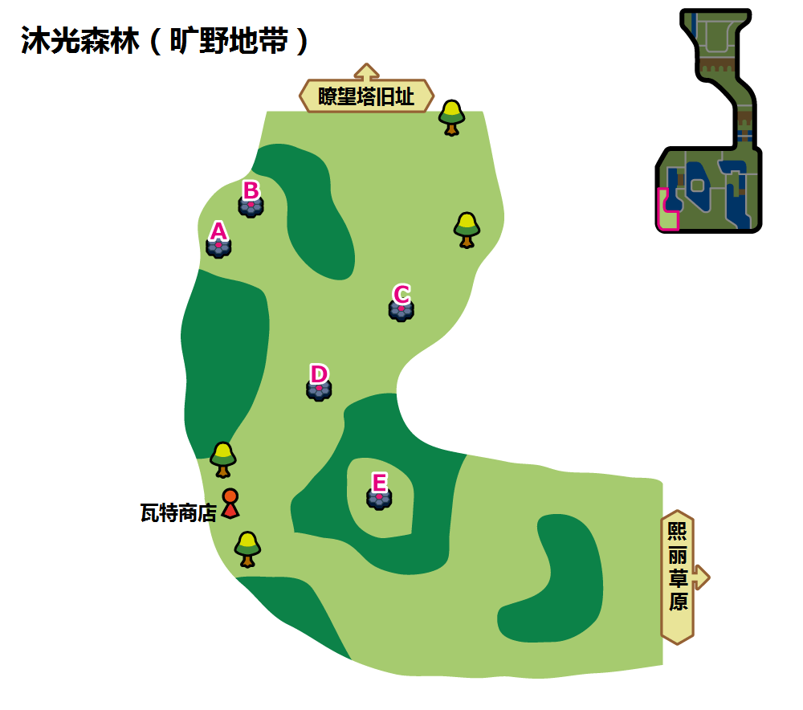

沐光森林（旷野地带）A
 | 红光时：草系(Den 26) |  |  |  | 紫光时：草系(Den 58)
可出现PM | 含羞苞 | 橡实果/莲叶童子 | 否 | 走路草 | 含羞苞 | 橡实果/莲叶童子 | 幼绵绵 | 种子铁球
星级/概率 | 1/35% | 1/35% | 1/20% 2/30% | 1/10% 2/30% | 1/35% | 1/35% | 1/20% 2/30% | 1/10% 2/30%
星级/TR | 1/种子炸弹 | 1/种子炸弹 | 1、2/种子炸弹 | 1、2/种子炸弹 | 1/种子炸弹 | 1/种子炸弹 | 1、2/种子炸弹 | 1、2/种子炸弹
可否梦特 | 否 | 否 |  | 否 | 否 | 否 | 否 | 否
可出现PM | 长鼻叶/莲帽小童 | 毒蔷薇 | 臭臭花 | 甜舞妮 | 长鼻叶/莲帽小童 | 啃果虫 | 毒蔷薇 | 狡猾天狗/乐天河童
星级/概率 | 2/20% | 2/20% 3/40% | 3/20% 4/35% | 3/20% 4/25% 5/30% | 2/20% 3/20% | 2/20% 3/40% | 3/20% 4/20% 5/10% | 3/20% 4/20% 5/20%
星级/TR | 2/种子炸弹 | 2、3/种子炸弹 3/叶刃 | 3、4/种子炸弹 3、4/叶刃 4/强力鞭打 | 3、4、5/种子炸弹 3、4、5/叶刃 4、5/强力鞭打 | 2、3/种子炸弹 3/叶刃 | 2、3/种子炸弹 3/叶刃 | 3、4、5/种子炸弹 3、4、5/叶刃 4、5/强力鞭打 | 3、4、5/种子炸弹 3、4、5/叶刃 4、5/强力鞭打
可否梦特 | 否 | 否 | 否 | 否 | 否 | 否 | 否 | 否
可出现PM | 狡猾天狗/乐天河童 | 甜冷美后 | 霸王花 | 美丽花 | 白蓬蓬 | 坚果哑铃 | 罗丝雷朵 | 苹裹龙/丰蜜龙
星级/概率 | 3/20% 4/25% 5/30% | 4/15% 5/20% | 5/15% | 5/5% | 4/20% 5/25% | 4/40% 5/25% | 5/15% | 5/5%
星级/TR | 3、4、5/种子炸弹 3、4、5/叶刃 4、5/强力鞭打 | 4、5/种子炸弹 4、5/叶刃 4、5/强力鞭打 | 5/种子炸弹 5/叶刃 5/强力鞭打 | 5/种子炸弹 5/叶刃 5/强力鞭打 | 4、5/种子炸弹 4、5/叶刃 4、5/强力鞭打 | 4、5/种子炸弹 4、5/叶刃 4、5/强力鞭打 | 5/种子炸弹 5/叶刃 5/强力鞭打 | 5/种子炸弹 5/叶刃 5/强力鞭打
可否梦特 | 否 | 可 | 可 | 可 | 可 | 可 | 可 | 可

沐光森林（旷野地带）B
 | 红光时：草系(Den 28) |  |  |  | 紫光时：草系(Den 79)
可出现PM | 南瓜精（小尺寸） | 小木灵 | 南瓜精（普通尺寸） | 睡睡菇 | 含羞苞 | 橡实果/莲叶童子 | 幼绵绵 | 种子铁球
星级/概率 | 1/10% | 1/35% | 1/40% 2/35% | 1/15% 2/35% | 1/35% | 1/35% | 1/20% 2/30% | 1/10% 2/30%
星级/TR | 1/能量球 | 1/能量球 | 1、2/能量球 | 1、2/能量球 | 1/种子炸弹 ----------------- 1/能量球 | 1/种子炸弹 ----------------- 1/能量球 | 1、2/种子炸弹 ----------------- 1、2/能量球 | 1、2/种子炸弹 ----------------- 1、2/能量球
可否梦特 | 否 | 否 | 否 | 否 | 否 | 否 | 否 | 否
可出现PM | 南瓜精（大尺寸） | 毒蔷薇 | 灯罩夜菇 | 沙铃仙人掌 | 长鼻叶/莲帽小童 | 啃果虫 | 毒蔷薇 | 狡猾天狗/乐天河童
星级/概率 | 2/5% | 2/25% 3/40% | 3/20% 4/35% | 3/20% 4/25% 5/30% | 2/20% 3/20% | 2/20% 3/40% | 3/20% 4/20% 5/10% | 3/20% 4/20% 5/20%
星级/TR | 2/能量球 | 2、3/能量球 3/打草结 | 3、4/能量球 3、4/打草结 4/飞叶风暴 | 3、4、5/能量球 3、4、5/打草结 4、5/飞叶风暴 | 2、3/种子炸弹 3/叶刃 ----------------- 2、3/能量球 3/打草结 | 2、3/种子炸弹 3/叶刃 ----------------- 2、3/能量球 3/打草结 | 3、4、5/种子炸弹 3、4、5/叶刃 4、5/强力鞭打 ----------------- 3、4、5/能量球 3、4、5/打草结 4、5/飞叶风暴 | 3、4、5/种子炸弹 3、4、5/叶刃 4、5/强力鞭打 ----------------- 3、4、5/能量球 3、4、5/打草结 4、5/飞叶风暴
可否梦特 | 否 | 否 | 否 | 否 | 否 | 否 | 否 | 否
可出现PM | 朽木妖 | 南瓜怪人（普通尺寸） | 破破舵轮 | 南瓜精（特大尺寸） | 白蓬蓬 | 坚果哑铃 | 罗丝雷朵 | 苹裹龙/丰蜜龙（超极巨）
星级/概率 | 3/20% 4/25% 5/30% | 4/15% 5/29% | 5/10% | 5/1% | 4/20% 5/25% | 4/40% 5/25% | 5/15% | 5/5%
星级/TR | 3、4、5/能量球 3、4、5/打草结 4、5/飞叶风暴 | 4、5/能量球 4、5/打草结 4、5/飞叶风暴 | 5/能量球 5/打草结 5/飞叶风暴 | 5/能量球 5/打草结 5/飞叶风暴 | 4、5/种子炸弹 4、5/叶刃 4、5/强力鞭打 ----------------- 4、5/能量球 4、5/打草结 4、5/飞叶风暴 | 4、5/种子炸弹 4、5/叶刃 4、5/强力鞭打 ----------------- 4、5/能量球 4、5/打草结 4、5/飞叶风暴 | 5/种子炸弹 5/叶刃 5/强力鞭打 ----------------- 5/能量球 5/打草结 5/飞叶风暴 | 5/种子炸弹 5/叶刃 5/强力鞭打 ----------------- 5/能量球 5/打草结 5/飞叶风暴
可否梦特 | 否 | 是 | 是 | 是 | 是 | 是 | 是 | 是

沐光森林（旷野地带）C、E
 | 红光时：草系(Den 26) |  |  |  | 紫光时：地面系(Den 59)
可出现PM | 含羞苞 | 橡实果/莲叶童子 | 甜竹竹 | 走路草 | 樱花宝 | 橡实果/莲叶童子 | 幼绵绵 | 木棉球
星级/概率 | 1/35% | 1/35% | 1/20% 2/30% | 1/10% 2/30% | 1/35% | 1/35% | 1/20% 2/30% | 1/10% 2/30%
星级/TR | 1/种子炸弹 | 1/种子炸弹 | 1、2/种子炸弹 | 1、2/种子炸弹 | 1/能量球 | 1/能量球 | 1、2/能量球 | 1、2/能量球
可否梦特 | 否 | 否 | 否 | 否 | 否 | 否 | 否 | 否
可出现PM | 长鼻叶/莲帽小童 | 毒蔷薇 | 臭臭花 | 甜舞妮 | 长鼻叶/莲帽小童 | 睡睡菇 | 樱花儿 | 灯罩夜菇
星级/概率 | 2/20% | 2/20% 3/40% | 3/20% 4/35% | 3/20% 4/25% 5/30% | 2/20% 3/20% | 2/20% 3/40% | 3/20% 4/20% 5/10% | 3/20% 4/20% 5/20%
星级/TR | 2/种子炸弹 | 2、3/种子炸弹 3/叶刃 | 3、4/种子炸弹 3、4/叶刃 4/强力鞭打 | 3、4、5/种子炸弹 3、4、5/叶刃 4、5/强力鞭打 | 2、3/能量球 3/打草结 | 2、3/能量球 3/打草结 | 3、4、5/能量球 3、4、5/打草结 4、5/飞叶风暴 | 3、4、5/能量球 3、4、5/打草结 4、5/飞叶风暴
可否梦特 | 否 | 否 | 否 | 否 | 否 | 否 | 否 | 否
可出现PM | 狡猾天狗/乐天河童 | 甜冷美后 | 霸王花 | 美丽花 | 白蓬蓬 | 风妖精 | 狡猾天狗/乐天河童 | 破破舵轮
星级/概率 | 3/20% 4/25% 5/30% | 4/15% 5/20% | 5/15% | 5/5% | 4/20% 5/25% | 4/40% 5/25% | 5/15% | 5/5%
星级/TR | 3、4、5/种子炸弹 3、4、5/叶刃 4、5/强力鞭打 | 4、5/种子炸弹 4、5/叶刃 4、5/强力鞭打 | 5/种子炸弹 5/叶刃 5/强力鞭打 | 5/种子炸弹 5/叶刃 5/强力鞭打 | 4、5/能量球 4、5/打草结 4、5/飞叶风暴 | 4、5/能量球 4、5/打草结 4、5/飞叶风暴 | 5/能量球 5/打草结 5/飞叶风暴 | 5/能量球 5/打草结 5/飞叶风暴
可否梦特 | 否 | 可 | 可 | 可 | 可 | 可 | 可 | 可

沐光草原（旷野地带）D
 | 红光时：虫(Den 4) |  |  |  | 紫光时：虫(Den 92)
可出现PM | 绿毛虫 | 强颚鸡母虫 | 土居忍士 | 电电虫 | 胆小虫 | 索侦虫 | 盖盖虫/小嘴蜗 | 滴蛛
星级/概率 | 1/35% | 1/35% | 1/20% 2/30% | 1/10% 2/30% | 1/35% | 1/35% | 1/20% 2/30% | 1/10% 2/30%
星级/TR | 1/吸血 | 1/吸血 | 1、2/吸血 | 1、2/吸血 | 1/吸血 ----------------- 1/十字剪 | 1/吸血 ----------------- 1/十字剪 | 1、2/吸血 ----------------- 1、2/十字剪 | 1、2/吸血 ----------------- 1、2/十字剪
可否梦特 | 否 | 否 | 否 | 否 | 否 | 否 | 否 | 否
可出现PM | 铁甲蛹/铁蚁 | 铁蚁/铁甲蛹 | 虫电宝 | 铁面忍者 | 小嘴蜗/盖盖虫 | 石居蟹 | 天罩虫 | 以欧路普
星级/概率 | 2/20% 3/10% | 2/20% 3/30% | 3/20% 4/10% | 3/20% 4/20% 5/10% | 2/20% 3/20% | 2/20% 3/40% | 3/20% 4/20% | 3/20% 4/20% 5/20%
星级/TR | 2、3/吸血 3/虫鸣 | 2、3/吸血 3/虫鸣 | 3、4/吸血 3、4/虫鸣 4/超级角击 | 3、4、5/吸血 3、4、5/虫鸣 4、5/超级角击 | 2、3/吸血 3/虫鸣 ----------------- 2、3/十字剪 3/花粉团 | 2、3/吸血 3/虫鸣 ----------------- 2、3/十字剪 3/花粉团 | 3、4/吸血 3、4/虫鸣 4/超级角击 ----------------- 3、4/十字剪 3、4/花粉团 4/超级角击 | 3、4、5/吸血 3、4、5/虫鸣 4、5/超级角击 ----------------- 3、4、5/十字剪 3、4、5/花粉团 4、5/超级角击
可否梦特 | 否 | 否 | 否 | 否 | 否 | 否 | 否 | 否
可出现PM | 巴大蝶 | 电蜘蛛 | 锹农炮虫 | 铁蚁 | 滴蛛霸 | 具甲武者 | 骑士蜗牛/敏捷虫 | 以欧路普（超极巨）
星级/概率 | 3/20% 4/20% 5/25% | 4/50% 5/25% | 5/20% | 5/20% | 4/20% 5/30% | 4/40% 5/30% | 5/15% | 5/5%
星级/TR | 3、4、5/吸血 3、4、5/虫鸣 4、5/超级角击 | 4、5/吸血 4、5/虫鸣 4、5/超级角击 | 5/吸血 5/虫鸣 5/超级角击 | 5/吸血 5/虫鸣 5/超级角击 | 4、5/吸血 4、5/虫鸣 4、5/超级角击 ----------------- 4、5/十字剪 4、5/花粉团 4、5/超级角击 | 4、5/吸血 4、5/虫鸣 4、5/超级角击 ----------------- 4、5/十字剪 4、5/花粉团 4、5/超级角击 | 5/吸血 5/虫鸣 5/超级角击 ----------------- 5/十字剪 5/花粉团 5/超级角击 | 5/吸血 5/虫鸣 5/超级角击 ----------------- 5/十字剪 5/花粉团 5/超级角击
可否梦特 | 否 | 可 | 可 | 可 | 可 | 可 | 可 | 可

瞭望塔旧址(2)
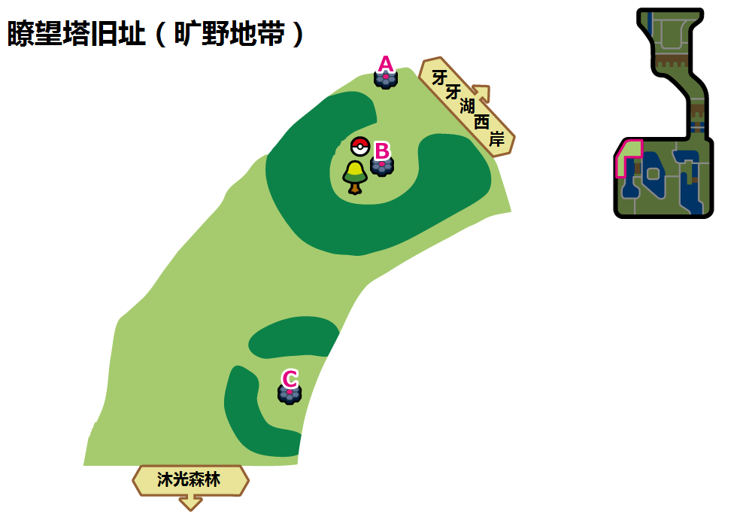

瞭望塔旧址（旷野地带）A
 | 红光时：幽灵系(Den 6) |  |  |  | 紫光时：幽灵系(Den 47)
可出现PM | 鬼斯 | 夜巡灵 | 飘飘球 | 小木灵 | 独剑鞘 | 哭哭面具 | 来悲茶 | 飘飘球
星级/概率 | 1/35% | 1/30% | 1/20% 2/30% | 1/10% 2/30% | 1/35% | 1/35% | 1/20% 2/30% | 1/10% 2/30%
星级/TR | 1/影子球 | 1/影子球 | 1、2/影子球 2/交换场地 | 1、2/影子球 2/交换场地 | 1/影子球 | 1/影子球 | 1、2/影子球 2/交换场地 | 1、2/影子球 2/交换场地
可否梦特 | 否 | 否 | 否 | 否 | 否 | 否 | 否 | 否
可出现PM | 轻飘飘 | 南瓜精 | 鬼斯通 | 彷徨夜灵 | 双剑鞘 | 南瓜精/太阳珊瑚 | 随风球 | 南瓜怪人/勾魂眼
星级/概率 | 1/5% 2/20% | 2/20% 3/40% | 3/20% 4/10% | 3/20% 4/20% 5/10% | 2/20% 3/20% | 2/20% 3/40% 4/10% | 3/20% 4/10% | 3/20% 4/20% 5/35%
星级/TR | 1、2/影子球 2/交换场地 | 2/影子球 2、3/交换场地 3/戏法 | 4/影子球 3/交换场地 3、4/戏法 4/辅助力量 | 4、5/影子球 3、5/交换场地 3、4、5/戏法 4、5/辅助力量 | 2/影子球 2、3/交换场地 3/戏法 | 2、4/影子球 2、3/交换场地 3、4/戏法 4/辅助力量 | 4/影子球 3/交换场地 3、4/戏法 4/辅助力量 | 4、5/影子球 3、5/交换场地 3、4、5/戏法 4、5/辅助力量
可否梦特 | 否 | 否 | 否 | 否 | 否 | 否 | 否 | 否
可出现PM | 随风球 | 朽木妖 | 南瓜怪人 | 胖嘟嘟 | 怖思壶 | 南瓜怪人（普通尺寸）/魔灵珊瑚 | 死神板 | 坚盾剑怪
星级/概率 | 3/20% 4/20% 5/25% | 4/50% 5/25% | 5/20% | 5/20% | 4/20% 5/30% | 4/40% 5/29% | 5/1% | 5/5%
星级/TR | 4、5/影子球 3、5/交换场地 3、4、5/戏法 4、5/辅助力量 | 5/影子球 4、5/交换场地 4、5/戏法 4、5/辅助力量 | 5/影子球 5/交换场地 5/戏法 5/辅助力量 | 5/影子球 5/交换场地 5/戏法 5/辅助力量 | 4、5/影子球 5/交换场地 4、5/戏法 4、5/辅助力量 | 4、5/影子球 5/交换场地 4、5/戏法 4、5/辅助力量 | 5/影子球 5/交换场地 5/戏法 5/辅助力量 | 5/影子球 5/交换场地 5/戏法 5/辅助力量
可否梦特 | 否 | 可 | 可 | 可 | 可 | 可 | 可 | 可

瞭望塔旧址（旷野地带）B
该地点为预购了双版本游戏的玩家投入极巨结晶从而可以捕捉到心鳞宝/幼基拉斯的专用巢穴，正常情况下不会刷出极巨PM

瞭望塔旧址（旷野地带）C
 | 红光时：超能系(Den 2) |  |  |  | 紫光时：超能系(Den 50)
可出现PM | 拉鲁拉丝 | 食梦梦 | 妙喵 | 歌德宝宝/单卵细胞球 | 好啦鱿 | 拉鲁拉丝 | 魔墙人偶 | 滚滚蝙蝠
星级/概率 | 1/35% | 1/30% | 1/20% 2/30% | 1/10% 2/30% | 1/35% | 1/35% | 1/20% 2/30% | 1/10% 2/30%
星级/TR | 1/意念头锤 | 1/意念头锤 | 1、2/意念头锤 2/精神之牙 | 1、2/意念头锤 2/精神之牙 | 1/意念头锤 | 1/意念头锤 | 1、2/意念头锤 2/精神之牙 | 1、2/意念头锤 2/精神之牙
可否梦特 | 否 | 否 | 否 | 否 | 否 | 否 | 否 | 否
可出现PM | 小灰怪 | 奇鲁莉安 | 超能妙喵 | 哥德小童/双卵细胞球 | 迷布莉姆 | 提布莉姆 | 奇鲁莉安 | 心蝙蝠
星级/概率 | 1/5% 2/20% | 2/20% 3/40% | 3/20% 4/30% | 3/20% 4/30% | 2/20% 3/20% | 2/20% 3/40% | 3/20% 4/20% | 3/20% 4/20% 5/20%
星级/TR | 1、2/意念头锤 2/精神之牙 | 2/意念头锤 2、3/精神之牙 3/宇宙力量 | 4/意念头锤 3/精神之牙 3、4/宇宙力量 4/特性互换 | 4/意念头锤 3/精神之牙 3、4/宇宙力量 4/特性互换 | 2/意念头锤 2、3/精神之牙 3/宇宙力量 | 2/意念头锤 2、3/精神之牙 3/宇宙力量 | 4/意念头锤 3/精神之牙 3、4/宇宙力量 4/特性互换 | 4、5/意念头锤 3、5/精神之牙 3、4、5/宇宙力量 4、5/特性互换
可否梦特 | 否 | 否 | 否 | 否 | 否 | 否 | 否 | 否
可出现PM | 梦梦蚀 | 歌德小姐/人造细胞卵 | 太阳岩/月石 | 沙奈朵 | 布莉姆温 | 踏冰人偶 | 乌贼王 | 沙奈朵
星级/概率 | 3/20% 4/30% 5/25% | 4/10% 5/25% | 5/25% | 5/25% | 4/20% 5/30% | 4/40% 5/30% | 5/15% | 5/5%
星级/TR | 4、5/意念头锤 3、5/精神之牙 3、4、5/宇宙力量 4、5/特性互换 | 4、5/意念头锤 5/精神之牙 4、5/宇宙力量 4、5/特性互换 | 5/意念头锤 5/精神之牙 5/宇宙力量 5/特性互换 | 5/意念头锤 5/精神之牙 5/宇宙力量 5/特性互换 | 4、5/意念头锤 5/精神之牙 4、5/宇宙力量 4、5/特性互换 | 4、5/意念头锤 5/精神之牙 4、5/宇宙力量 4、5/特性互换 | 5/意念头锤 5/精神之牙 5/宇宙力量 5/特性互换 | 5/意念头锤 5/精神之牙 5/宇宙力量 5/特性互换
可否梦特 | 否 | 可 | 可 | 可 | 可 | 可 | 可 | 可

牙牙湖东岸(5)
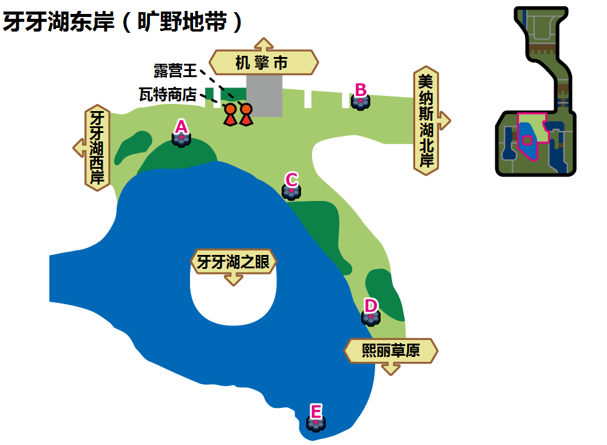

牙牙湖东岸（旷野地带）A
 | 红光时：一般系(Den 39) |  |  |  | 紫光时：一般系(Den 65)
可出现PM | 掘掘兔 | 咕咕 | 豆豆鸽 | 泡沫栗鼠 | 掘掘兔 | 豆豆鸽 | 贪心栗鼠 | 伊布
星级/概率 | 1/35% | 1/35% | 1/20% 2/30% | 1/10% 2/30% | 1/35% | 1/35% | 1/20% 2/40% | 1/10% 2/10%
星级/TR | 1/三角攻击 | 1/三角攻击 | 1、2/三角攻击 | 1、2/三角攻击 | 1/巨声 ----------------- 1/梦话 | 1/梦话 ----------------- 1/巨声 | 1、2/巨声 2/吵闹 ----------------- 1、2/梦话 | 1、2/梦话 ----------------- 1、2/巨声 2/吵闹
可否梦特 | 否 | 否 | 否 | 否 | 否 | 否 | 否 | 否
可出现PM | 伞电蜥 | 童偶熊 | 掘地兔 | 猫头夜鹰 | 咕咕鸽 | 毛辫羊 | 高傲雉鸡 | 毛毛角羊
星级/概率 | 2/20% | 2/20% 3/40% | 3/20% 4/35% | 3/20% 4/25% 5/30% | 2/25% 3/20% | 2/25% 3/40% | 3/20% 4/20% 5/10% | 3/20% 4/20% 5/20%
星级/TR | 2/三角攻击 | 2、3/三角攻击 3/泰山压顶 | 3、4/三角攻击 3、4/挺住 4/接棒 | 3、4、5/三角攻击 3、4、5/泰山压顶 4、5/替身 | 2/巨声 2、3/吵闹 3/再来一次 ----------------- 2、3/梦话 3/聚气 | 2、3/梦话 3/聚气 ----------------- 2/巨声 2、3/吵闹 3/再来一次 | 4、5/巨声 3、5/吵闹 3、4、5/再来一次 4、5/挥指 ----------------- 3、4、5/梦话 3、4、5/聚气 4、5/剑舞 | 3、4、5/梦话 3、4、5/聚气 4、5/剑舞 ----------------- 4、5/巨声 3、5/吵闹 3、4、5/再来一次 4、5/挥指
可否梦特 | 否 | 否 | 否 | 否 | 否 | 否 | 否 | 否
可出现PM | 高傲雉鸡 | 光电伞蜥 | 奇诺栗鼠 | 穿着熊 | 勇士雄鹰/智挥猩 | 爱管侍 | 伊布 | 卡比兽
星级/概率 | 3/20% 4/25% 5/30% | 4/15% 5/20% | 5/15% | 5/5% | 4/20% 5/25% | 4/40% 5/25% | 5/15% | 5/5%
星级/TR | 3、4、5/三角攻击 3、4、5/挺住 4、5/接棒 | 4、5/三角攻击 4、5/泰山压顶 4、5/替身 | 5/三角攻击 5/挺住 5/接棒 | 5/三角攻击 5/泰山压顶 5/替身 | 4、5/巨声 5/吵闹 4、5/再来一次 4、5/挥指 ----------------- 4、5/梦话 4、5/聚气 4、5/剑舞 | 4、5/梦话 4、5/聚气 4、5/剑舞 ----------------- 4、5/巨声 5/吵闹 4、5/再来一次 4、5/挥指 | 5/巨声 5/吵闹 5/挥指 5/再来一次 ----------------- 5/梦话 5/聚气 5/剑舞 | 5/梦话 5/聚气 5/剑舞 ----------------- 5/巨声 5/吵闹 5/挥指 5/再来一次
可否梦特 | 否 | 可 | 可 | 可 | 可 | 可 | 可 | 可

牙牙湖东岸（旷野地带）B
 | 红光时：毒系(Den 29) |  |  |  | 紫光时：毒系(Den 86)
可出现PM | 臭鼬噗 | 破破袋 | 钳尾蝎 | 好坏星/走路草 | 臭鼬噗 | 破破袋 | 钳尾蝎 | 瓦斯弹
星级/概率 | 1/35% | 1/35% | 1/20% 2/30% | 1/10% 2/30% | 1/35% | 1/35% | 1/20% 2/30% | 1/10% 2/30%
星级/TR | 1/毒击 | 1/毒击 | 1、2/毒击 | 1、2/毒击 | 1/毒击 ----------------- 1/毒菱 | 1/毒击 ----------------- 1/毒菱 | 1、2/毒击 ----------------- 1、2/毒菱 | 1、2/毒击 ----------------- 1、2/毒菱
可否梦特 | 否 | 否 | 否 | 否 | 否 | 否 | 否 | 否
可出现PM | 走路草/好坏星 | 毒蔷薇 | 千针鱼 | 龙王蝎 | 好坏星/夜盗火蜥 | 毒电婴 | 龙王蝎 | 颤弦蝾螈
星级/概率 | 2/20% | 2/20% 3/40% | 3/20% 4/35% | 3/20% 4/25% 5/30% | 2/20% 3/20% | 2/20% 3/40% | 3/20% 4/20% | 3/20% 4/20% 5/10%
星级/TR | 2/毒击 | 2、3/毒击 3/污泥炸弹 | 3、4/毒击 3、4/污泥炸弹 4/毒液陷阱 | 3、4、5/毒击 3、4、5/污泥炸弹 4、5/毒液陷阱 | 2、3/毒击 3/污泥炸弹 ----------------- 2、3/毒菱 3/污泥波 | 2、3/毒击 3/污泥炸弹 ----------------- 2、3/毒菱 3/污泥波 | 3、4/毒击 3、4/污泥炸弹 4/毒液陷阱 ----------------- 3、4/毒菱 3、4/污泥波 4/垃圾射击 | 3、4、5/毒击 3、4、5/污泥炸弹 4、5/毒液陷阱 ----------------- 3、4、5/毒菱 3、4、5/污泥波 4、5/垃圾射击
可否梦特 | 否 | 否 | 否 | 否 | 否 | 否 | 否 | 否
可出现PM | 霸王花 | 超坏星/坦克臭鼬 | 灰尘山 | 坦克臭鼬/超坏星 | 坦克臭鼬 | 双弹瓦斯 | 超坏星/焰后蜥 | 灰尘山（超极巨）
星级/概率 | 3/20% 4/25% 5/30% | 4/15% 5/20% | 5/15% | 5/5% | 4/20% 5/35% | 4/40% 5/35% | 5/15% | 5/5%
星级/TR | 3、4、5/毒击 3、4、5/污泥炸弹 4、5/毒液陷阱 | 4、5/毒击 4、5/污泥炸弹 4、5/毒液陷阱 | 5/毒击 5/污泥炸弹 5/毒液陷阱 | 5/毒击 5/污泥炸弹 5/毒液陷阱 | 4、5/毒击 4、5/污泥炸弹 4、5/毒液陷阱 ----------------- 4、5/毒菱 4、5/污泥波 4、5/垃圾射击 | 4、5/毒击 4、5/污泥炸弹 4、5/毒液陷阱 ----------------- 4、5/毒菱 4、5/污泥波 4、5/垃圾射击 | 5/毒击 5/污泥炸弹 5/毒液陷阱 ----------------- 5/毒菱 5/污泥波 5/垃圾射击 | 5/毒击 5/污泥炸弹 5/毒液陷阱 ----------------- 5/毒菱 5/污泥波 5/垃圾射击
可否梦特 | 否 | 可 | 可 | 可 | 可 | 可 | 可 | 可

牙牙湖东岸（旷野地带）C、D
 | 红光时：飞行系(Den 31) |  |  |  | 紫光时：飞行系(Den 61)
可出现PM | 豆豆鸽 | 咕咕 | 天然雀 | 毛头小鹰/秃鹰丫头 | 天然雀 | 咕咕 | 稚山雀 | 长翅鸥
星级/概率 | 1/35% | 1/35% | 1/20% 2/30% | 1/10% 2/30% | 1/35% | 1/35% | 1/20% 2/30% | 1/10% 2/30%
星级/TR | 1/三角攻击 | 1/三角攻击 | 1、2/三角攻击 | 1、2/三角攻击 | 1/三角攻击 | 1/三角攻击 | 1、2/三角攻击 | 1、2/三角攻击
可否梦特 | 否 | 否 | 否 | 否 | 否 | 否 | 否 | 否
可出现PM | 滚滚蝙蝠 | 咕咕鸽 | 高傲雉鸡 | 猫头夜鹰 | 巴大蝶 | 蓝鸦 | 猫头夜鹰 | 大嘴鸥
星级/概率 | 2/20% | 2/20% 3/40% | 3/20% 4/35% | 3/20% 4/25% 5/30% | 2/20% 3/20% | 2/20% 3/40% | 3/20% 4/20% 5/10% | 3/20% 4/20% 5/20%
星级/TR | 2/三角攻击 | 2、3/三角攻击 3/勇鸟猛攻 | 4/暴风 3、4/勇鸟猛攻 3、4/三角攻击 | 4、5/暴风 3、4、5/勇鸟猛攻 3、4、5/三角攻击 | 2、3/三角攻击 3/勇鸟猛攻 | 2、3/三角攻击 3/勇鸟猛攻 | 3、4、5/三角攻击 3、4、5/勇鸟猛攻 4、5/暴风 | 3、4、5/三角攻击 3、4、5/勇鸟猛攻 4、5/暴风
可否梦特 | 否 | 否 | 否 | 否 | 否 | 否 | 否 | 否
可出现PM | 心蝙蝠 | 天然鸟 | 勇士雄鹰/秃鹰娜 | 象征鸟 | 天然鸟 | 摔角鹰人 | 钢铠鸦 | 信使鸟
星级/概率 | 3/20% 4/25% 5/30% | 4/15% 5/20% | 5/15% | 5/5% | 4/20% 5/20% | 4/40% 5/25% | 5/15% | 5/5%
星级/TR | 4、5/暴风 3、4、5/勇鸟猛攻 3、4、5/三角攻击 | 4、5/暴风 4、5/勇鸟猛攻 4、5/三角攻击 | 5/暴风 5/勇鸟猛攻 5/三角攻击 | 5/暴风 5/勇鸟猛攻 5/三角攻击 | 4、5/三角攻击 4、5/勇鸟猛攻 4、5/暴风 | 4、5/三角攻击 4、5/勇鸟猛攻 4、5/暴风 | 5/三角攻击 5/勇鸟猛攻 5/暴风 | 5/三角攻击 5/勇鸟猛攻 5/暴风
可否梦特 | 否 | 可 | 可 | 可 | 可 | 可 | 可 | 可

牙牙湖东岸（旷野地带）E
 | 红光时：水系(Den 7) |  |  |  | 紫光时：水系(Den 44)
可出现PM | 鲤鱼王 | 小球飞鱼 | 铁炮鱼 | 灯笼鱼 | 鲤鱼王 | 丑丑鱼 | 刺梭鱼 | 咬咬龟
星级/概率 | 1/35% | 1/35% | 1/20% 2/30% | 1/10% 2/30% | 1/68% | 1/2% | 1/20% 2/30% | 1/10% 2/30%
星级/TR | 1/攀瀑 | 1/攀瀑 | 1、2/攀瀑 2/热水 | 1、2/攀瀑 2/热水 | 1/攀瀑 | 1/攀瀑 | 1、2/攀瀑 2/热水 | 1、2/攀瀑 2/热水
可否梦特 | 否 | 否 | 否 | 否 | 否 | 否 | 否 | 否
可出现PM | 吼吼鲸 | 野蛮鲈鱼 | 章鱼桶 | 巨翅飞鱼 | 好坏星 | 野蛮鲈鱼 | 千针鱼 | 超坏星
星级/概率 | 2/20% 3/10% | 2/20% 3/30% | 3/20% 4/10% | 3/20% 4/20% 5/10% | 2/20% 3/20% | 2/20% 3/40% | 3/20% 4/20% | 3/20% 4/20% 5/18%
星级/TR | 2/攀瀑 2、3/热水 3/水流裂破 3/浊流 | 2/攀瀑 2、3/热水 3/水流裂破 3/浊流 | 3、4/热水 3、4/水流裂破 3/浊流 4/冲浪 4/水炮 | 5/攀瀑 3、4/热水 3、4/水流裂破 3、5/浊流 4、5/冲浪 4、5/水炮 | 2/攀瀑 2、3/热水 3/水流裂破 3/浊流 | 2/攀瀑 2、3/热水 3/水流裂破 3/浊流 | 3、4/热水 3、4/水流裂破 3/浊流 4/冲浪 4/水炮 | 5/攀瀑 3、4/热水 3、4/水流裂破 3、5/浊流 4、5/冲浪 4、5/水炮
可否梦特 | 否 | 否 | 否 | 否 | 否 | 否 | 否 | 否
可出现PM | 电灯怪 | 吼鲸王 | 弱丁鱼 | 暴鲤龙 | 拳海参 | 暴鲤龙 | 拉普拉斯 | 美纳斯
星级/概率 | 3/20% 4/20% 5/25% | 4/50% 5/25% | 5/20% | 5/20% | 4/20% 5/35% | 4/40% 5/35% | 5/10% | 5/2%
星级/TR | 5/攀瀑 3、4/热水 3、4/水流裂破 3、5/浊流 4、5/冲浪 4、5/水炮 | 5/攀瀑 4/热水 4/水流裂破 5/浊流 4、5/冲浪 5/水炮 | 5/攀瀑 5/浊流 5/冲浪 5/水炮 | 5/攀瀑 5/浊流 5/冲浪 5/水炮 | 5/攀瀑 3、4/热水 3、4/水流裂破 3、5/浊流 4、5/冲浪 4、5/水炮 | 5/攀瀑 4/热水 4/水流裂破 5/浊流 4、5/冲浪 5/水炮 | 5/攀瀑 5/浊流 5/冲浪 5/水炮 | 5/攀瀑 5/浊流 5/冲浪 5/水炮
可否梦特 | 否 | 可 | 可 | 可 | 可 | 可 | 可 | 可

牙牙湖西岸(5)
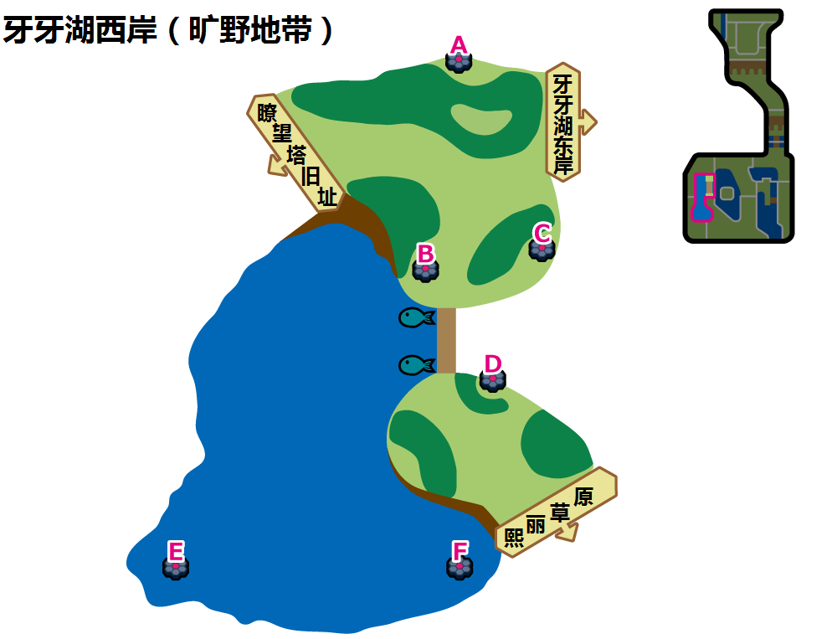

牙牙湖西岸（旷野地带）A
 | 红光时：恶系(Den 35) |  |  |  | 紫光时：恶系(Den 63)
可出现PM | 扒手猫 | 臭鼬噗 | 纽拉 | 好啦鱿 | 偷儿狐 | 蛇纹熊 | 滑滑小子/秃鹰丫头 | 纽拉
星级/概率 | 1/35% | 1/35% | 1/20% 2/30% | 1/10% 2/30% | 1/35% | 1/35% | 1/20% 2/30% | 1/10% 2/30%
星级/TR | 1/地狱突刺 | 1/地狱突刺 | 1、2/地狱突刺 2/DD金钩臂 | 1、2/地狱突刺 2/DD金钩臂 | 1/地狱突刺 ----------------- 1/咬碎 | 1/地狱突刺 ----------------- 1/咬碎 | 1、2/地狱突刺 2/DD金钩臂 ----------------- 1、2/咬碎 | 1、2/地狱突刺 2/DD金钩臂 ----------------- 1、2/咬碎
可否梦特 | 否 | 否 | 否 | 否 | 否 | 否 | 否 | 否
可出现PM | 驹刀小兵 | 酷豹 | 坦克臭鼬 | 玛狃拉 | 酷豹 | 直冲熊 | 狐大盗 | 流氓熊猫
星级/概率 | 2/20% | 2/20% 3/40% | 3/20% 4/35% | 3/20% 4/25% 5/30% | 2/20% 3/20% | 2/20% 3/40% | 3/20% 4/20% 5/10% | 3/20% 4/20% 5/20%
星级/TR | 2/地狱突刺 2/DD金钩臂 | 2/地狱突刺 2、3/DD金钩臂 3/诡计 | 4/地狱突刺 3/DD金钩臂 3、4/诡计 4/挑衅 | 4、5/地狱突刺 3、5/DD金钩臂 3、4、5/诡计 4、5/挑衅 | 2/地狱突刺 2、3/DD金钩臂 3/诡计 ----------------- 2、3/咬碎 3/恶之波动 | 2/地狱突刺 2、3/DD金钩臂 3/诡计 ----------------- 2、3/咬碎 3/恶之波动 | 4、5/地狱突刺 3、5/DD金钩臂 3、4、5/诡计 4、5/挑衅 ----------------- 3、4、5/咬碎 3、4、5/恶之波动 4、5/欺诈 | 4、5/地狱突刺 3、5/DD金钩臂 3、4、5/诡计 4、5/挑衅 ----------------- 3、4、5/咬碎 3、4、5/恶之波动 3、4、5/欺诈
可否梦特 | 否 | 否 | 否 | 否 | 否 | 否 | 否 | 否
可出现PM | 乌贼王 | 劈斩司令 | 铁螯龙虾 | 狡猾天狗/勾魂眼 | 玛狃拉 | 头巾混混/秃鹰娜 | 堵拦熊 | 三首恶龙/班吉拉斯
星级/概率 | 3/20% 4/25% 5/30% | 4/15% 5/20% | 5/15% | 5/5% | 4/20% 5/25% | 4/40% 5/25% | 5/15% | 5/5%
星级/TR | 4、5/地狱突刺 3、5/DD金钩臂 3、4、5/诡计 4、5/挑衅 | 4、5/地狱突刺 5/DD金钩臂 4、5/诡计 4、5/挑衅 | 5/地狱突刺 5/DD金钩臂 5/诡计 5/挑衅 | 5/地狱突刺 5/DD金钩臂 5/诡计 5/挑衅 | 4、5/地狱突刺 5/DD金钩臂 4、5/诡计 4、5/挑衅 ----------------- 4、5/咬碎 4、5/恶之波动 4、5/欺诈 | 4、5/地狱突刺 5/DD金钩臂 4、5/诡计 4、5/挑衅 ----------------- 4、5/咬碎 4、5/恶之波动 4、5/欺诈 | 5/地狱突刺 5/DD金钩臂 5/诡计 5/挑衅 ----------------- 5/咬碎 5/恶之波动 5/欺诈 | 5/地狱突刺 5/DD金钩臂 5/诡计 5/挑衅 ----------------- 5/咬碎 5/恶之波动 5/欺诈
可否梦特 | 否 | 可 | 可 | 可 | 可 | 可 | 可 | 可

牙牙湖西岸（旷野地带）B
 | 红光时：水系(Den 9) |  |  |  | 紫光时：水系(Den 91)
可出现PM | 咬咬龟 | 乌波 | 圆蝌蚪 | 龙虾小兵 | 龙虾小兵 | 大钳蟹 | 刺梭鱼 | 咬咬龟
星级/概率 | 1/35% | 1/35% | 1/20% 2/30% | 1/10% 2/30% | 1/40% | 1/25% | 1/25% 2/25% | 1/10% 2/25%
星级/TR | 1/攀瀑 | 1/攀瀑 | 1、2/攀瀑 2/热水 | 1、2/攀瀑 2/热水 | 1/攀瀑 | 1/攀瀑 | 1、2/攀瀑 2/热水 | 1、2/攀瀑 2/热水
可否梦特 | 否 | 否 | 否 | 否 | 否 | 否 | 否 | 否
可出现PM | 大舌贝 | 蓝蟾蜍 | 暴噬龟 | 沼王 | 好坏星 | 野蛮鲈鱼 | 铁螯龙虾 | 超坏星
星级/概率 | 2/20% | 2/20% 3/40% | 3/20% 4/10% | 3/20% 4/20% 5/10% | 2/20% 3/20% | 2/20% 3/30% | 3/20% 4/20% | 3/20% 4/20% 5/15%
星级/TR | 2/攀瀑 2/热水 | 2/攀瀑 2、3/热水 | 3、4/热水 3、4/水流裂破 3/浊流 4/冲浪 4/水炮 | 5/攀瀑 3、4/热水 3、4/水流裂破 3、5/浊流 4、5/冲浪 4、5/水炮 | 2/攀瀑 2、3/热水 3/水流裂破 3/浊流 | 2/攀瀑 2、3/热水 3/水流裂破 3/浊流 | 3、4/热水 3、4/水流裂破 3/浊流 4/冲浪 4/水炮 | 5/攀瀑 3、4/热水 3、4/水流裂破 3、5/浊流 4、5/冲浪 4、5/水炮
可否梦特 | 否 | 否 | 否 | 否 | 否 | 否 | 否 | 否
可出现PM | 拳海参 | 铁甲贝 | 蟾蜍王 | 铁螯龙虾 | 拳海参 | 暴鲤龙 | 拉普拉斯 | 巨钳蟹（超极巨）
星级/概率 | 3/20% 4/20% 5/25% | 4/50% 5/25% | 5/20% | 5/20% | 4/20% 5/25% | 4/30% 5/35% | 5/15% | 2、3、4、5/10%
星级/TR | 5/攀瀑 3、4/热水 3、4/水流裂破 3、5/浊流 4、5/冲浪 4、5/水炮 | 5/攀瀑 4/热水 4/水流裂破 5/浊流 4、5/冲浪 5/水炮 | 5/攀瀑 5/浊流 5/冲浪 3/水炮 | 5/攀瀑 5/浊流 5/冲浪 3/水炮 | 5/攀瀑 4/热水 4/水流裂破 5/浊流 4、5/冲浪 4、5/水炮 | 5/攀瀑 4/热水 4/水流裂破 5/浊流 4、5/冲浪 4、5/水炮 | 5/攀瀑 5/浊流 5/冲浪 5/水炮 | 2、3、5/攀瀑 2、3、4/热水 3、4/水流裂破 4、5/冲浪 3、5/浊流 4、5/水炮
可否梦特 | 否 | 可 | 可 | 可 | 可 | 可 | 可 | 可

牙牙湖西岸（旷野地带）C、D
 | 红光时：水系(Den 9) |  |  |  | 紫光时：水系(Den 75)
可出现PM | 咬咬龟 | 乌波 | 圆蝌蚪 | 龙虾小兵 | 鲤鱼王 | 滴蛛 | 乌波 | 泥泥鳅
星级/概率 | 1/35% | 1/35% | 1/20% 2/30% | 1/10% 2/30% | 1/68% | 1/2% | 1/20% 2/30% | 1/10% 2/30%
星级/TR | 1/攀瀑 | 1/攀瀑 | 1、2/攀瀑 2/热水 | 1、2/攀瀑 2/热水 | 1/攀瀑 | 1/攀瀑 | 1、2/攀瀑 2/热水 | 1、2/攀瀑 2/热水
可否梦特 | 否 | 否 | 否 | 否 | 否 | 否 | 否 | 否
可出现PM | 大舌贝 | 蓝蟾蜍 | 暴噬龟 | 沼王 | 大钳蟹 | 弱丁鱼 | 巨钳蟹 | 鲶鱼王
星级/概率 | 2/20% | 2/20% 3/40% | 3/20% 4/10% | 3/20% 4/20% 5/10% | 2/20% 3/20% | 2/20% 3/40% | 3/20% 4/20% | 3/20% 4/20% 5/10%
星级/TR | 2/攀瀑 2/热水 | 2/攀瀑 2、3/热水 | 3、4/热水 | 5/攀瀑 3、4/热水 3、4/水流裂破 3、5/浊流 4、5/冲浪 4、5/水炮 | 2/攀瀑 2、3/热水 3/水流裂破 3/浊流 | 2/攀瀑 2、3/热水 3/水流裂破 3/浊流 | 3、4/热水 3、4/水流裂破 3/浊流 4/冲浪 4/水炮 | 5/攀瀑 3、4/热水 3、4/水流裂破 3、5/浊流 4、5/冲浪 4、5/水炮
可否梦特 | 否 | 否 | 否 | 否 | 否 | 否 | 否 | 否
可出现PM | 拳海参 | 铁甲贝 | 蟾蜍王 | 铁螯龙虾 | 千针鱼 | 沼王 | 滴蛛霸 | 暴鲤龙
星级/概率 | 3/20% 4/20% 5/25% | 4/50% 5/25% | 5/20% | 5/20% | 4/20% 5/35% | 4/40% 5/35% | 5/10% | 5/10%
星级/TR | 5/攀瀑 3、4/热水 3、4/水流裂破 3、5/浊流 4、5/冲浪 4、5/水炮 | 5/攀瀑 4/热水 4/水流裂破 5/浊流 4、5/冲浪 5/水炮 | 5/攀瀑 5/浊流 5/冲浪 3/水炮 | 5/攀瀑 5/浊流 5/冲浪 3/水炮 | 5/攀瀑 4/热水 4/水流裂破 5/浊流 4、5/冲浪 4、5/水炮 | 5/攀瀑 4/热水 4/水流裂破 5/浊流 4、5/冲浪 4、5/水炮 | 5/攀瀑 5/浊流 5/冲浪 5/水炮 | 5/攀瀑 5/浊流 5/冲浪 5/水炮
可否梦特 | 否 | 可 | 可 | 可 | 可 | 可 | 可 | 可

牙牙湖西岸（旷野地带）E
 | 红光时：水系(Den 7) |  |  |  | 紫光时：水系(Den 44)
可出现PM | 鲤鱼王 | 小球飞鱼 | 铁炮鱼 | 灯笼鱼 | 鲤鱼王 | 丑丑鱼 | 刺梭鱼 | 咬咬龟
星级/概率 | 1/35% | 1/35% | 1/20% 2/30% | 1/10% 2/30% | 1/68% | 1/2% | 1/20% 2/30% | 1/10% 2/30%
星级/TR | 1/攀瀑 | 1/攀瀑 | 1、2/攀瀑 2/热水 | 1、2/攀瀑 2/热水 | 1/攀瀑 | 1/攀瀑 | 1、2/攀瀑 2/热水 | 1、2/攀瀑 2/热水
可否梦特 | 否 | 否 | 否 | 否 | 否 | 否 | 否 | 否
可出现PM | 吼吼鲸 | 野蛮鲈鱼 | 章鱼桶 | 巨翅飞鱼 | 好坏星 | 野蛮鲈鱼 | 千针鱼 | 超坏星
星级/概率 | 2/20% 3/10% | 2/20% 3/30% | 3/20% 4/10% | 3/20% 4/20% 5/10% | 2/20% 3/20% | 2/20% 3/40% | 3/20% 4/20% | 3/20% 4/20% 5/18%
星级/TR | 2/攀瀑 2、3/热水 3/水流裂破 3/浊流 | 2/攀瀑 2、3/热水 3/水流裂破 3/浊流 | 3、4/热水 3、4/水流裂破 3/浊流 4/冲浪 4/水炮 | 5/攀瀑 3、4/热水 3、4/水流裂破 3、5/浊流 4、5/冲浪 4、5/水炮 | 2/攀瀑 2、3/热水 3/水流裂破 3/浊流 | 2/攀瀑 2、3/热水 3/水流裂破 3/浊流 | 3、4/热水 3、4/水流裂破 3/浊流 4/冲浪 4/水炮 | 5/攀瀑 3、4/热水 3、4/水流裂破 3、5/浊流 4、5/冲浪 4、5/水炮
可否梦特 | 否 | 否 | 否 | 否 | 否 | 否 | 否 | 否
可出现PM | 电灯怪 | 吼鲸王 | 弱丁鱼 | 暴鲤龙 | 拳海参 | 暴鲤龙 | 拉普拉斯 | 美纳斯
星级/概率 | 3/20% 4/20% 5/25% | 4/50% 5/25% | 5/20% | 5/20% | 4/20% 5/35% | 4/40% 5/35% | 5/10% | 5/2%
星级/TR | 5/攀瀑 3、4/热水 3、4/水流裂破 3、5/浊流 4、5/冲浪 4、5/水炮 | 5/攀瀑 4/热水 4/水流裂破 5/浊流 4、5/冲浪 5/水炮 | 5/攀瀑 5/浊流 5/冲浪 5/水炮 | 5/攀瀑 5/浊流 5/冲浪 5/水炮 | 5/攀瀑 3、4/热水 3、4/水流裂破 3、5/浊流 4、5/冲浪 4、5/水炮 | 5/攀瀑 4/热水 4/水流裂破 5/浊流 4、5/冲浪 5/水炮 | 5/攀瀑 5/浊流 5/冲浪 5/水炮 | 5/攀瀑 5/浊流 5/冲浪 5/水炮
可否梦特 | 否 | 可 | 可 | 可 | 可 | 可 | 可 | 可

牙牙湖西岸（旷野地带）F
 | 红光时：水系(Den 42) |  |  |  | 紫光时：水系(Den 44)
可出现PM | 无壳海兔 | 大钳蟹 | 龙虾小兵 | 咬咬龟 | 鲤鱼王 | 丑丑鱼 | 刺梭鱼 | 咬咬龟
星级/概率 | 1/35% | 1/35% | 1/20% 2/30% | 1/10% 2/30% | 1/68% | 1/2% | 1/20% 2/30% | 1/10% 2/30%
星级/TR | 1/攀瀑 | 1/攀瀑 | 1、2/攀瀑 2/热水 | 1、2/攀瀑 2/热水 | 1/攀瀑 | 1/攀瀑 | 1、2/攀瀑 2/热水 | 1、2/攀瀑 2/热水
可否梦特 | 否 | 否 | 否 | 否 | 否 | 否 | 否 | 否
可出现PM | 龟脚脚 | 拳海参 | 巨钳蟹 | 铁螯龙虾 | 好坏星 | 野蛮鲈鱼 | 千针鱼 | 超坏星
星级/概率 | 2/20% | 2/20% 3/40% | 3/20% 4/10% | 3/20% 4/20% 5/10% | 2/20% 3/20% | 2/20% 3/40% | 3/20% 4/20% | 3/20% 4/20% 5/18%
星级/TR | 2/攀瀑 2/热水 | 2/攀瀑 2、3/热水 3/水流裂破 3/浊流 | 3、4/热水 3、4/水流裂破 3/浊流 4/冲浪 4/水炮 | 5/攀瀑 3、4/热水 3、4/水流裂破 3、5/浊流 4、5/冲浪 4、5/水炮 | 2/攀瀑 2、3/热水 3/水流裂破 3/浊流 | 2/攀瀑 2、3/热水 3/水流裂破 3/浊流 | 3、4/热水 3、4/水流裂破 3/浊流 4/冲浪 4/水炮 | 5/攀瀑 3、4/热水 3、4/水流裂破 3、5/浊流 4、5/冲浪 4、5/水炮
可否梦特 | 否 | 否 | 否 | 否 | 否 | 否 | 否 | 否
可出现PM | 龟足巨铠 | 海兔兽 | 胖嘟嘟 | 暴噬龟 | 拳海参 | 暴鲤龙 | 拉普拉斯 | 美纳斯
星级/概率 | 3/20% 4/20% 5/25% | 4/50% 5/25% | 5/20% | 5/20% | 4/20% 5/35% | 4/40% 5/35% | 5/10% | 5/2%
星级/TR | 5/攀瀑 3、4/热水 3、4/水流裂破 3、5/浊流 4、5/冲浪 4、5/水炮 | 5/攀瀑 4/热水 4/水流裂破 5/浊流 4、5/冲浪 4、5/水炮 | 5/攀瀑 5/浊流 5/冲浪 5/水炮 | 5/攀瀑 5/浊流 5/冲浪 5/水炮 | 5/攀瀑 3、4/热水 3、4/水流裂破 3、5/浊流 4、5/冲浪 4、5/水炮 | 5/攀瀑 4/热水 4/水流裂破 5/浊流 4、5/冲浪 5/水炮 | 5/攀瀑 5/浊流 5/冲浪 5/水炮 | 5/攀瀑 5/浊流 5/冲浪 5/水炮
可否梦特 | 否 | 可 | 可 | 可 | 可 | 可 | 可 | 可

牙牙湖之眼(1)
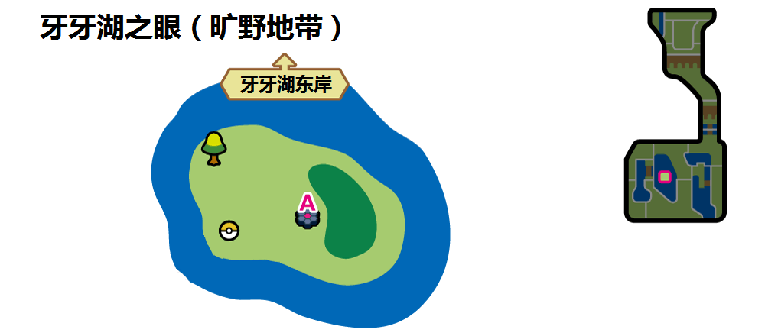

牙牙湖之眼（旷野地带）A
 | 红光时：龙系(Den 38) |  |  |  | 紫光时：龙系(Den 64)
可出现PM | 嗡蝠 | 啃果虫 | 心鳞宝/黏黏宝 | 多龙梅西亚 | 大颚蚁/牙牙 | 啃果虫 | 牙牙/大颚蚁 | 心鳞宝/黏黏宝
星级/概率 | 1/35% | 1/35% | 1/20% 2/30% | 1/20% 2/10% | 1/35% | 1/35% | 1/20% 2/30% | 1/10% 2/30%
星级/TR | 1/龙之波动 | 1/龙之波动 | 1、2/龙之波动 | 1、2/龙之波动 | 1/龙爪 ----------------- 1/龙之波动 | 1/龙爪 ----------------- 1/龙之波动 | 1、2/龙爪 ----------------- 1、2/龙之波动 | 1、2/龙爪 ----------------- 1、2/龙之波动
可否梦特 | 否 | 否 | 否 | 否 | 否 | 否 | 否 | 否
可出现PM | 嗡蝠 | 啃果虫 | 多龙奇 | 音波龙 | 多龙梅西亚 | 斧牙龙/超音波幼虫 | 鳞甲龙/黏美儿 | 爆焰龟兽/老翁龙
星级/概率 | 2/30% | 2/30% 3/40% | 3/10% 4/10% | 3/25% 4/35% 5/35% | 2/20% 3/20% | 2/20% 3/40% | 3/20% 4/20% 5/10% | 3/20% 4/20% 5/20%
星级/TR | 2/龙之波动 | 2、3/龙之波动 3/龙舞 | 3、4/龙之波动 3、4/龙舞 4/逆鳞 | 3、4、5/龙之波动 3、4、5/龙舞 4、5/逆鳞 | 2、3/龙爪 3/龙舞 ----------------- 2、3/龙之波动 3/龙舞 | 2、3/龙爪 3/龙舞 ----------------- 2、3/龙之波动 3/龙舞 | 3、4、5/龙爪 3、4、5/龙舞 4、5/逆鳞 ----------------- 3、4、5/龙之波动 3、4、5/龙舞 4、5/逆鳞 | 3、4、5/龙爪 3、4、5/龙舞 4、5/逆鳞 ----------------- 3、4、5/龙之波动 3、4、5/龙舞 4、5/逆鳞
可否梦特 | 否 | 否 | 否 | 否 | 否 | 否 | 否 | 否
可出现PM | 鳞甲龙/黏美儿 | 杖尾鳞甲龙/黏美龙 | 苹裹龙/丰蜜龙 | 多龙巴鲁托 | 杖尾鳞甲龙/黏美龙 | 多龙奇 | 双斧战龙/沙漠蜻蜓 | 多龙巴鲁托
星级/概率 | 3/25% 4/35% 5/35% | 4/20% 5/20% | 5/5% | 5/5% | 4/20% 5/25% | 4/40% 5/25% | 5/15% | 5/5%
星级/TR | 3、4、5/龙之波动 3、4、5/龙舞 4、5/逆鳞 | 4、5/龙之波动 4、5/龙舞 4、5/逆鳞 | 5/龙之波动 5/龙舞 5/逆鳞 | 5/龙之波动 5/龙舞 5/逆鳞 | 4、5/龙爪 4、5/龙舞 4、5/逆鳞 ----------------- 4、5/龙之波动 4、5/龙舞 4、5/逆鳞 | 4、5/龙爪 4、5/龙舞 4、5/逆鳞 ----------------- 4、5/龙之波动 4、5/龙舞 4、5/逆鳞 | 5/龙爪 5/龙舞 5/逆鳞 ----------------- 5/龙之波动 5/龙舞 5/逆鳞 | 5/龙爪 5/龙舞 5/逆鳞 ----------------- 5/龙之波动 5/龙舞 5/逆鳞
可否梦特 | 否 | 可 | 可 | 可 | 可 | 可 | 可 | 可

美纳斯湖南岸(5)
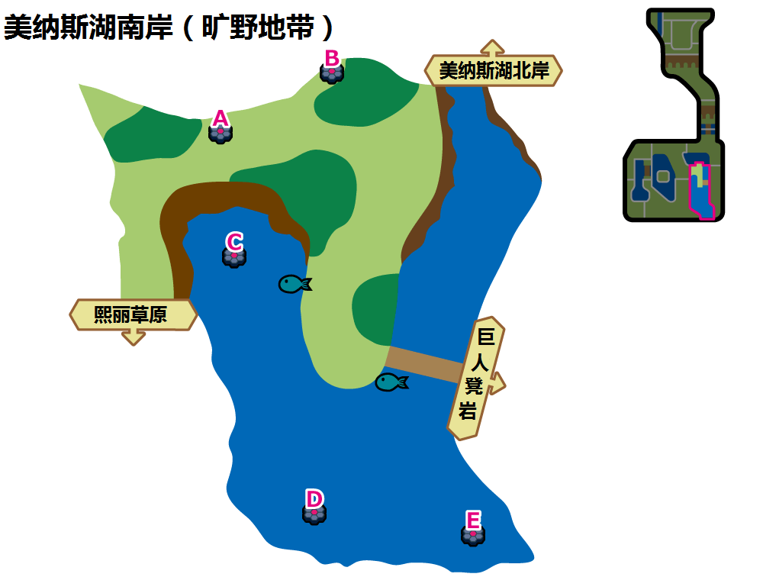

美纳斯湖南岸（旷野地带）A
 | 红光时：虫系(Den 5) |  |  |  | 紫光时：虫系(Den 46)
可出现PM | 绿毛虫 | 三蜜蜂 | 萌虻 | 索侦虫 | 胆小虫 | 索侦虫 | 盖盖虫/小嘴蜗 | 滴蛛
星级/概率 | 1/35% | 1/35% | 1/20% 2/30% | 1/10% 2/30% | 1/35% | 1/35% | 1/20% 2/30% | 1/10% 2/30%
星级/TR | 1/十字剪 | 1/十字剪 | 1、2/十字剪 | 1、2/十字剪 | 1/吸血 ----------------- 1/十字剪 | 1/吸血 ----------------- 1/十字剪 | 1、2/吸血 ----------------- 1、2/十字剪 | 1、2/吸血 ----------------- 1、2/十字剪
可否梦特 | 否 | 否 | 否 | 否 | 否 | 否 | 否 | 否
可出现PM | 电电虫 | 铁甲蛹 | 天罩虫 | 电蜘蛛 | 小嘴蜗/盖盖虫 | 石居蟹 | 天罩虫 | 以欧路普
星级/概率 | 2/20% 3/10% | 2/20% 3/30% | 3/20% 4/10% | 3/20% 4/20% 5/10% | 2/20% 3/20% | 2/20% 3/40% | 3/20% 4/20% | 3/20% 4/20% 5/20%
星级/TR | 2、3/十字剪 3/花粉团 | 2、3/十字剪 3/花粉团 | 3、4/十字剪 3、4/花粉团 4/超级角击 | 3、4、5/十字剪 3、4、5/花粉团 4、5/超级角击 | 2、3/吸血 3/虫鸣 ----------------- 2、3/十字剪 3/花粉团 | 2、3/吸血 3/虫鸣 ----------------- 2、3/十字剪 3/花粉团 | 3、4/吸血 3、4/虫鸣 4/超级角击 ----------------- 3、4/十字剪 3、4/花粉团 4/超级角击 | 3、4、5/吸血 3、4、5/虫鸣 4、5/超级角击 ----------------- 3、4、5/十字剪 3、4、5/花粉团 4、5/超级角击
可否梦特 | 否 | 否 | 否 | 可 | 否 | 否 | 否 | 否
可出现PM | 巴大蝶 | 蝶结萌虻 | 蜂女王 | 以欧路普 | 滴蛛霸 | 具甲武者 | 骑士蜗牛/敏捷虫 | 脱壳忍者
星级/概率 | 3/20% 4/20% 5/25% | 4/50% 5/25% | 5/20% | 5/20% | 4/20% 5/30% | 4/40% 5/30% | 5/15% | 5/5%
星级/TR | 3、4、5/十字剪 3、4、5/花粉团 4、5/超级角击 | 4、5/十字剪 4、5/花粉团 4、5/超级角击 | 5/十字剪 5/花粉团 5/超级角击 | 5/十字剪 5/花粉团 5/超级角击 | 4、5/吸血 4、5/虫鸣 4、5/超级角击 ----------------- 4、5/十字剪 4、5/花粉团 4、5/超级角击 | 4、5/吸血 4、5/虫鸣 4、5/超级角击 ----------------- 4、5/十字剪 4、5/花粉团 4、5/超级角击 | 5/吸血 5/虫鸣 5/超级角击 ----------------- 5/十字剪 5/花粉团 5/超级角击 | 5/吸血 5/虫鸣 5/超级角击 ----------------- 5/十字剪 5/花粉团 5/超级角击
可否梦特 | 否 | 可 | 可 | 可 | 可 | 可 | 可 | 否

美纳斯湖南岸（旷野地带）B
 | 红光时：格斗系(Den 1) |  |  |  | 紫光时：鬼系(Den 43)
可出现PM | 无畏小子 | 腕力 | 搬运小匠 | 滑滑小子/不良蛙 | 鬼斯 | 哭哭面具 | 来悲茶 | 夜巡灵
星级/概率 | 1/35% | 1/35% | 1/20% 2/30% | 1/10% 2/30% | 1/35% | 1/35% | 1/20% 2/30% | 1/10% 2/30%
星级/TR | 1/波导弹 | 1/波导弹 | 1、2/波导弹 2/起死回生 | 1、2/波导弹 2/起死回生 | 1/影子球 | 1/影子球 | 1、2/影子球 2/交换场地 | 1、2/影子球 2/交换场地
可否梦特 | 否 | 否 | 否 | 否 | 否 | 否 | 否 | 否
可出现PM | 豪力/铁骨土人 | 铁骨土人/豪力 | 飞腿郎/快拳郎 | 快拳郎/飞腿郎 | 鬼斯通 | 南瓜精/太阳珊瑚 | 彷徨夜灵 | 死神板/勾魂眼
星级/概率 | 2/20% 3/10% | 2/20% 3/30% | 3/20% 4/25% | 3/20% 4/25% 5/30% | 2/20% 3/30% | 2/20% 3/40% 4/20% | 3/30% 4/20% | 5/1%
星级/TR | 2/波导弹 2、3/起死回生 3/蛮力 | 2/波导弹 2、3/起死回生 3/蛮力 | 4/波导弹 3/起死回生 3、4/蛮力 4/近身战 | 4、5/波导弹 3、5/起死回生 3、4、5/蛮力 4、5/近身战 | 2/影子球 2、3/交换场地 3/戏法 | 2、4/影子球 2、3/交换场地 3、4/戏法 4/辅助力量 | 4/影子球 3/交换场地 3、4/戏法 4/辅助力量 | 5/影子球 5/交换场地 5/戏法 5/辅助力量
可否梦特 | 否 | 否 | 否 | 否 | 否 | 否 | 否 | 否
可出现PM | 头巾混混/毒骷蛙 | 修建老匠/战舞郎 | 怪力 | 战舞郎/修建老匠 | 怖思壶/死神板 | 南瓜怪人/魔灵珊瑚 | 黑夜魔灵 | 耿鬼
星级/概率 | 3/20% 4/25% 5/30% | 4/25% 5/20% | 5/10% | 5/10% | 4/20% 5/45% | 4/40% 5/35% | 5/15% | 5/4%
星级/TR | 4、5/波导弹 3、5/起死回生 3、4、5/蛮力 4、5/近身战 | 4、5/波导弹 5/起死回生 4、5/蛮力 4、5/近身战 | 5/波导弹 5/起死回生 5/蛮力 5/近身战 | 5/波导弹 5/起死回生 5/蛮力 5/近身战 | 4、5/影子球 5/交换场地 4、5/戏法 4、5/辅助力量 | 4、5/影子球 5/交换场地 4、5/戏法 4、5/辅助力量 | 5/影子球 5/交换场地 5/戏法 5/辅助力量 | 5/影子球 5/交换场地 5/戏法 5/辅助力量
可否梦特 | 否 | 可 | 可 | 可 | 可 | 可 | 可 | 否

美纳斯湖南岸（旷野地带）C
 | 红光时：水系(Den 8) |  |  |  | 紫光时：水系(Den 91)
可出现PM | 咬咬龟 | 刺梭鱼 | 无壳海兔 | 滴蛛 | 龙虾小兵 | 大钳蟹 | 刺梭鱼 | 咬咬龟
星级/概率 | 1/35% | 1/35% | 1/20% 2/30% | 1/10% 2/30% | 1/40% | 1/25% | 1/25% 2/25% | 1/10% 2/25%
星级/TR | 1/攀瀑 | 1/攀瀑 | 1、2/攀瀑 2/热水 | 1、2/攀瀑 2/热水 | 1/攀瀑 | 1/攀瀑 | 1、2/攀瀑 2/热水 | 1、2/攀瀑 2/热水
可否梦特 | 否 | 否 | 否 | 否 | 否 | 否 | 否 | 否
可出现PM | 吼吼鲸 | 野蛮鲈鱼 | 弱丁鱼 | 暴噬龟 | 好坏星 | 野蛮鲈鱼 | 铁螯龙虾 | 超坏星
星级/概率 | 2/20% 3/10% | 2/20% 3/30% | 3/30% 4/10% | 3/20% 4/20% 5/10% | 2/20% 3/20% | 2/20% 3/30% | 3/20% 4/20% | 3/20% 4/20% 5/15%
星级/TR | 2/攀瀑 2、3/热水 3/水流裂破 3/浊流 | 2/攀瀑 2、3/热水 3/水流裂破 3/浊流 | 3、4/热水 3、4/水流裂破 3/浊流 4/冲浪 4/水炮 | 5/攀瀑 3、4/热水 3、4/水流裂破 3、5/浊流 4、5/冲浪 4、5/水炮 | 2/攀瀑 2、3/热水 3/水流裂破 3/浊流 | 2/攀瀑 2、3/热水 3/水流裂破 3/浊流 | 3、4/热水 3、4/水流裂破 3/浊流 4/冲浪 4/水炮 | 5/攀瀑 3、4/热水 3、4/水流裂破 3、5/浊流 4、5/冲浪 4、5/水炮
可否梦特 | 否 | 否 | 否 | 否 | 否 | 否 | 否 | 否
可出现PM | 戽斗尖梭 | 滴蛛霸 | 海兔兽(东海) | 吼鲸王 | 拳海参 | 暴鲤龙 | 拉普拉斯 | 巨钳蟹（超极巨）
星级/概率 | 3/20% 4/20% 5/25% | 4/50% 5/25% | 5/20% | 5/20% | 4/20% 5/25% | 4/30% 5/35% | 5/15% | 2、3、4、5/10%
星级/TR | 5/攀瀑 4/热水 4/水流裂破 5/浊流 4、5/冲浪 4、5/水炮 | 5/攀瀑 4/热水 4/水流裂破 5/浊流 4、5/冲浪 4、5/水炮 | 5/攀瀑 5/浊流 5/冲浪 5/水炮 | 5/攀瀑 5/浊流 5/冲浪 5/水炮 | 5/攀瀑 4/热水 4/水流裂破 5/浊流 4、5/冲浪 4、5/水炮 | 5/攀瀑 4/热水 4/水流裂破 5/浊流 4、5/冲浪 4、5/水炮 | 5/攀瀑 5/浊流 5/冲浪 5/水炮 | 2、3、5/攀瀑 2、3、4/热水 3、4/水流裂破 4、5/冲浪 3、5/浊流 4、5/水炮
可否梦特 | 否 | 可 | 可 | 可 | 可 | 可 | 可 | 可

美纳斯湖南岸（旷野地带）D、E
 | 红光时：水系(Den 41) |  |  |  | 紫光时：水系(Den 76)
可出现PM | 圆蝌蚪 | 刺甲贝 | 灯笼鱼 | 好坏星/蓝蟾蜍 | 小球飞鱼 | 铁炮鱼 | 吼吼鲸 | 龟脚脚
星级/概率 | 1/35% | 1/35% | 1/20% 2/30% | 1/10% 2/30% | 1/68% | 1/2% | 1/20% 2/30% | 1/10% 2/30%
星级/TR | 1/攀瀑 | 1/攀瀑 | 1、2/攀瀑 2/热水 | 1、2/攀瀑 2/热水 | 1/攀瀑 | 1/攀瀑 | 1、2/攀瀑 2/热水 | 1、2/攀瀑 2/热水
可否梦特 | 否 | 否 | 否 | 否 | 否 | 否 | 否 | 否
可出现PM | 蓝蟾蜍/好坏星 | 刺梭鱼 | 刺甲贝/超坏星 | 电灯怪/刺甲贝 | 大钳蟹 | 拳海参 | 巨钳蟹 | 野蛮鲈鱼
星级/概率 | 2/20% | 2/20% 3/40% | 3/20% 4/10% | 3/20% 4/20% 5/10% | 2/20% 3/20% | 2/20% 3/40% | 3/20% 4/20% | 3/20% 4/20% 5/10%
星级/TR | 2/攀瀑 2/热水 | 2/攀瀑 2、3/热水 3/水流裂破 3/浊流 | 3、4/热水 3、4/水流裂破 3/浊流 4/冲浪 4/水炮 | 5/攀瀑 3、4/热水 3、4/水流裂破 3、5/浊流 4、5/冲浪 4、5/水炮 | 2/攀瀑 2、3/热水 3/水流裂破 3/浊流 | 2/攀瀑 2、3/热水 3/水流裂破 3/浊流 | 3、4/热水 3、4/水流裂破 3/浊流 4/冲浪 4/水炮 | 5/攀瀑 3、4/热水 3、4/水流裂破 3、5/浊流 4、5/冲浪 4、5/水炮
可否梦特 | 否 | 否 | 否 | 否 | 否 | 否 | 否 | 否
可出现PM | 弱丁鱼/电灯怪 | 蟾蜍王/弱丁鱼 | 戽斗尖梭/蟾蜍王 | 超坏星/戽斗尖梭 | 千针鱼 | 章鱼桶 | 吼鲸王 | 巨翅飞鱼
星级/概率 | 3/20% 4/20% 5/25% | 4/50% 5/25% | 5/20% | 5/20% | 4/20% 5/35% | 4/40% 5/35% | 5/10% | 5/10%
星级/TR | 5/攀瀑 3、4/热水 3、4/水流裂破 3、5/浊流 4、5/冲浪 4、5/水炮 | 5/攀瀑 4/热水 4/水流裂破 5/浊流 4、5/冲浪 4、5/水炮 | 5/攀瀑 5/浊流 5/冲浪 5/水炮 | 5/攀瀑 5/浊流 5/冲浪 5/水炮 | 5/攀瀑 3、4/热水 3、4/水流裂破 3、5/浊流 4、5/冲浪 4、5/水炮 | 5/攀瀑 3、4/热水 3、4/水流裂破 3、5/浊流 4、5/冲浪 4、5/水炮 | 5/攀瀑 5/浊流 5/冲浪 5/水炮 | 5/攀瀑 5/浊流 5/冲浪 5/水炮
可否梦特 | 否 | 可 | 可 | 可 | 可 | 可 | 可 | 可

美纳斯湖北岸(6)
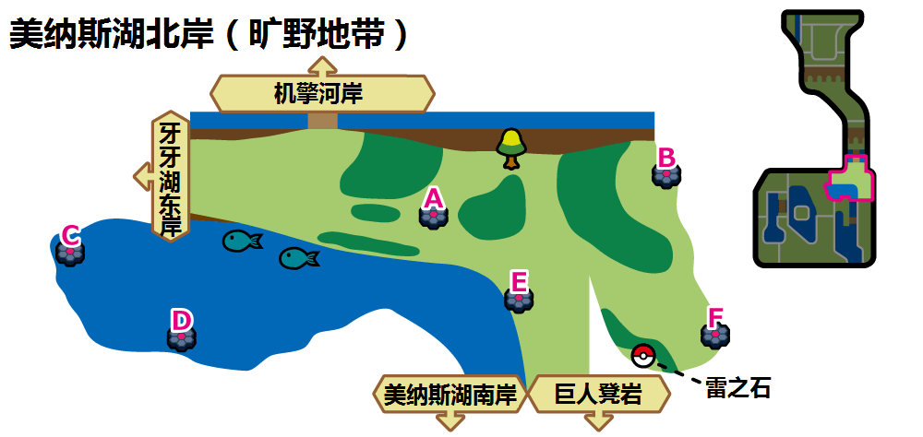

美纳斯湖北岸（旷野地带）A、B
 | 红光时：毒系(Den 29) |  |  |  | 紫光时：毒系(Den 60)
可出现PM | 臭鼬噗 | 破破袋 | 钳尾蝎 | 好坏星/走路草 | 臭鼬噗 | 破破袋 | 钳尾蝎 | 瓦斯弹
星级/概率 | 1/35% | 1/35% | 1/20% 2/30% | 1/10% 2/30% | 1/35% | 1/35% | 1/20% 2/30% | 1/10% 2/30%
星级/TR | 1/毒击 | 1/毒击 | 1、2/毒击 | 1、2/毒击 | 1/毒击 ----------------- 1/毒菱 | 1/毒击 ----------------- 1/毒菱 | 1、2/毒击 ----------------- 1、2/毒菱 | 1、2/毒击 ----------------- 1、2/毒菱
可否梦特 | 否 | 否 | 否 | 否 | 否 | 否 | 否 | 否
可出现PM | 走路草/好坏星 | 毒蔷薇 | 千针鱼 | 龙王蝎 | 好坏星/夜盗火蜥 | 毒电婴 | 灰尘山 | 龙王蝎
星级/概率 | 2/20% | 2/20% 3/40% | 3/20% 4/35% | 3/20% 4/25% 5/30% | 2/20% 3/20% | 2/20% 3/40% | 3/20% 4/20% 5/10% | 3/20% 4/20% 5/20%
星级/TR | 2/毒击 | 2、3/毒击 3/污泥炸弹 | 3、4/毒击 3、4/污泥炸弹 4/毒液陷阱 | 3、4、5/毒击 3、4、5/污泥炸弹 4、5/毒液陷阱 | 2、3/毒击 3/污泥炸弹 ----------------- 2、3/毒菱 3/污泥波 | 2、3/毒击 3/污泥炸弹 ----------------- 2、3/毒菱 3/污泥波 | 3、4/毒击 3、4/污泥炸弹 4/毒液陷阱 ----------------- 3、4/毒菱 3、4/污泥波 4/垃圾射击 | 3、4、5/毒击 3、4、5/污泥炸弹 4、5/毒液陷阱 ----------------- 3、4、5/毒菱 3、4、5/污泥波 4、5/垃圾射击
可否梦特 | 否 | 否 | 否 | 否 | 否 | 否 | 否 | 否
可出现PM | 霸王花 | 超坏星/坦克臭鼬 | 灰尘山 | 坦克臭鼬/超坏星 | 颤弦蝾螈 | 坦克臭鼬 | 双弹瓦斯 | 超坏星/焰后蜥
星级/概率 | 3/20% 4/25% 5/30% | 4/15% 5/20% | 5/15% | 5/5% | 4/20% 5/25% | 4/40% 5/25% | 5/15% | 5/5%
星级/TR | 3、4、5/毒击 3、4、5/污泥炸弹 4、5/毒液陷阱 | 4、5/毒击 4、5/污泥炸弹 4、5/毒液陷阱 | 5/毒击 5/污泥炸弹 5/毒液陷阱 | 5/毒击 5/污泥炸弹 5/毒液陷阱 | 4、5/毒击 4、5/污泥炸弹 4、5/毒液陷阱 ----------------- 4、5/毒菱 4、5/污泥波 4、5/垃圾射击 | 4、5/毒击 4、5/污泥炸弹 4、5/毒液陷阱 ----------------- 4、5/毒菱 4、5/污泥波 4、5/垃圾射击 | 5/毒击 5/污泥炸弹 5/毒液陷阱 ----------------- 5/毒菱 5/污泥波 5/垃圾射击 | 5/毒击 5/污泥炸弹 5/毒液陷阱 ----------------- 5/毒菱 5/污泥波 5/垃圾射击
可否梦特 | 否 | 可 | 可 | 可 | 可 | 可 | 可 | 可

美纳斯湖北岸（旷野地带）C、D
 | 红光时：水系(Den 41) |  |  |  | 紫光时：水系(Den 76)
可出现PM | 圆蝌蚪 | 刺甲贝 | 灯笼鱼 | 好坏星/蓝蟾蜍 | 小球飞鱼 | 铁炮鱼 | 吼吼鲸 | 龟脚脚
星级/概率 | 1/35% | 1/35% | 1/20% 2/30% | 1/10% 2/30% | 1/68% | 1/2% | 1/20% 2/30% | 1/10% 2/30%
星级/TR | 1/攀瀑 | 1/攀瀑 | 1、2/攀瀑 2/热水 | 1、2/攀瀑 2/热水 | 1/攀瀑 | 1/攀瀑 | 1、2/攀瀑 2/热水 | 1、2/攀瀑 2/热水
可否梦特 | 否 | 否 | 否 | 否 | 否 | 否 | 否 | 否
可出现PM | 蓝蟾蜍/好坏星 | 刺梭鱼 | 刺甲贝/超坏星 | 电灯怪/刺甲贝 | 大钳蟹 | 拳海参 | 巨钳蟹 | 野蛮鲈鱼
星级/概率 | 2/20% | 2/20% 3/40% | 3/20% 4/10% | 3/20% 4/20% 5/10% | 2/20% 3/20% | 2/20% 3/40% | 3/20% 4/20% | 3/20% 4/20% 5/10%
星级/TR | 2/攀瀑 2/热水 | 2/攀瀑 2、3/热水 3/水流裂破 3/浊流 | 3、4/热水 3、4/水流裂破 3/浊流 4/冲浪 4/水炮 | 5/攀瀑 3、4/热水 3、4/水流裂破 3、5/浊流 4、5/冲浪 4、5/水炮 | 2/攀瀑 2、3/热水 3/水流裂破 3/浊流 | 2/攀瀑 2、3/热水 3/水流裂破 3/浊流 | 3、4/热水 3、4/水流裂破 3/浊流 4/冲浪 4/水炮 | 5/攀瀑 3、4/热水 3、4/水流裂破 3、5/浊流 4、5/冲浪 4、5/水炮
可否梦特 | 否 | 否 | 否 | 否 | 否 | 否 | 否 | 否
可出现PM | 弱丁鱼/电灯怪 | 蟾蜍王/弱丁鱼 | 戽斗尖梭/蟾蜍王 | 超坏星/戽斗尖梭 | 千针鱼 | 章鱼桶 | 吼鲸王 | 巨翅飞鱼
星级/概率 | 3/20% 4/20% 5/25% | 4/50% 5/25% | 5/20% | 5/20% | 4/20% 5/35% | 4/40% 5/35% | 5/10% | 5/10%
星级/TR | 5/攀瀑 3、4/热水 3、4/水流裂破 3、5/浊流 4、5/冲浪 4、5/水炮 | 5/攀瀑 4/热水 4/水流裂破 5/浊流 4、5/冲浪 4、5/水炮 | 5/攀瀑 5/浊流 5/冲浪 5/水炮 | 5/攀瀑 5/浊流 5/冲浪 5/水炮 | 5/攀瀑 3、4/热水 3、4/水流裂破 3、5/浊流 4、5/冲浪 4、5/水炮 | 5/攀瀑 3、4/热水 3、4/水流裂破 3、5/浊流 4、5/冲浪 4、5/水炮 | 5/攀瀑 5/浊流 5/冲浪 5/水炮 | 5/攀瀑 5/浊流 5/冲浪 5/水炮
可否梦特 | 否 | 可 | 可 | 可 | 可 | 可 | 可 | 可

美纳斯湖北岸（旷野地带）E、F
 | 红光时：格斗系(Den 10) |  |  |  | 紫光时：格斗系(Den 48)
可出现PM | 无畏小子 | 童偶熊 | 拳拳蛸 | 顽皮熊猫 | 利欧路 | 腕力 | 滑滑小子/不良蛙 | 童偶熊
星级/概率 | 1/35% | 1/35% | 1/20% 2/30% | 1/10% 2/30% | 1/35% | 1/35% | 1/20% 2/30% | 1/10% 2/30%
星级/TR | 1/扑击 | 1/扑击 | 1、2/扑击 2/提倒 | 1、2/扑击 2/提倒 | 1/波导弹 ----------------- 1/扑击 | 1/波导弹 ----------------- 1/扑击 | 1、2/波导弹 2/起死回生 ----------------- 1、2/扑击 2/提倒 | 1、2/波导弹 2/起死回生 ----------------- 1、2/扑击 2/提倒
可否梦特 | 否 | 否 | 否 | 否 | 否 | 否 | 否 | 否
可出现PM | 大葱鸭/童偶熊 | 打击鬼/投摔鬼 | 穿着熊 | 流氓熊猫 | 穿着熊 | 列阵兵 | 豪力 | 头巾混混/毒骷蛙
星级/概率 | 2/20% | 2/20% 3/40% | 3/20% 4/33% 5/22% | 3/20% 4/33% 5/22% | 2/20% 3/20% | 2/20% 3/40% 4/10% | 3/20% 4/10% | 3/20% 4/20% 5/35%
星级/TR | 2/扑击 2/提倒 | 2/扑击 2、3/提倒 3/健美 | 4、5/扑击 3、5/提倒 3、4、5/健美 4、5/真气弹 | 4、5/扑击 3、5/提倒 3、4、5/健美 4、5/真气弹 | 2/波导弹 2、3/起死回生 3/蛮力 ----------------- 2/扑击 2、3/提倒 3/健美 | 2、4/波导弹 2、3/起死回生 3、4/蛮力 4/近身战 ----------------- 2、4/扑击 2、3/提倒 3、4健美 4/真气弹 | 4/波导弹 3/起死回生 3、4/蛮力 4/近身战 ----------------- 4/扑击 3/提倒 3、4/健美 4/真气弹 | 4、5/波导弹 3、5/起死回生 3、4、5/蛮力 4、5/近身战 ----------------- 4、5/扑击 3、5/提倒 3、4、5/健美 4、5/真气弹
可否梦特 | 否 | 否 | 否 | 否 | 否 | 否 | 否 | 否
可出现PM | 摔跤鹰人 | 葱游兵/穿着熊 | 八爪武师 | 列阵兵 | 怪力 | 投掷猴/摔角鹰人 | 路卡利欧 | 艾路雷朵
星级/概率 | 3/20% 4/33% 5/20% | 4/1% 5/1% | 5/25% | 5/10% | 4/20% 5/30% | 4/40% 5/25% | 5/5% | 5/5%
星级/TR | 4、5/扑击 3、5/提倒 3、4、5/健美 4、5/真气弹 | 4、5/扑击 5/提倒 4、5/健美 4、5/真气弹 | 5/扑击 5/提倒 5/健美 5/真气弹 | 5/扑击 5/提倒 5/健美 5/真气弹 | 4、5/波导弹 5/起死回生 4、5/蛮力 4、5/近身战 ----------------- 4、5/扑击 5/提倒 4、5/健美 4、5/真气弹 | 4、5/波导弹 5/起死回生 4、5/蛮力 4、5/近身战 ----------------- 4、5/扑击 5/踢倒 4、5/健美 4、5/真气弹 | 5/波导弹 5/起死回生 5/蛮力 5/近身战 ----------------- 5/扑击 5/提倒 5/健美 5/真气弹 | 5/波导弹 5/起死回生 5/蛮力 5/近身战 ----------------- 5/扑击 5/提倒 5/健美 5/真气弹
可否梦特 | 否 | 可 | 可 | 可 | 可 | 可 | 可 | 可

巨人凳岩(5)
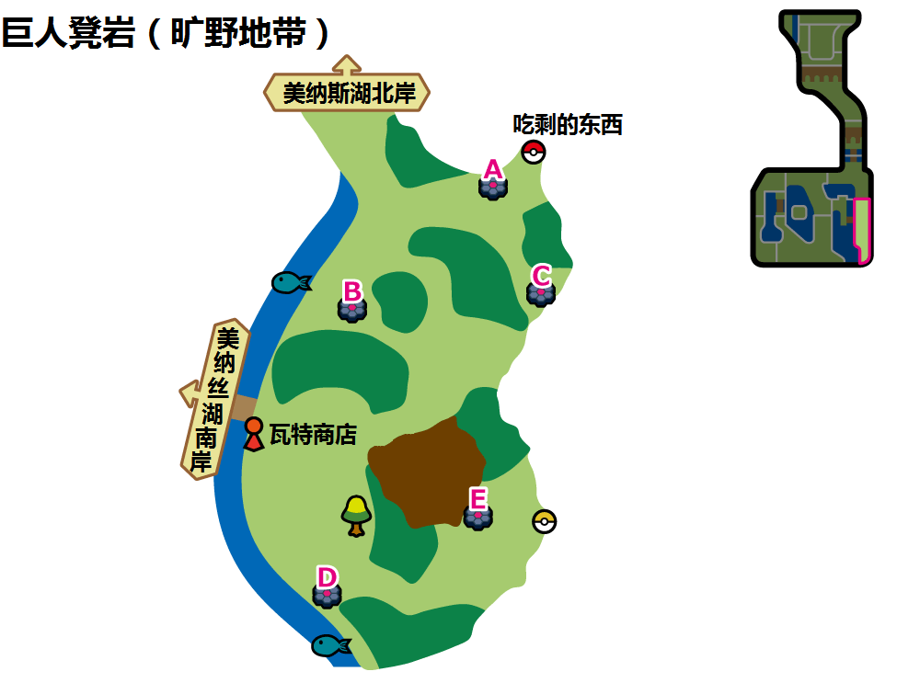

巨人凳岩（旷野地带）A
 | 红光时：钢系(Den 11) |  |  |  | 紫光时：钢系(Den 84)
可出现PM | 齿轮儿 | 喵喵 | 铜镜怪 | 种子铁球 | 利欧路 | 铜镜怪 | 驹刀小兵 | 齿轮儿
星级/概率 | 1/35% | 1/35% | 1/20% 2/30% | 1/10% 2/30% | 1/35% | 1/35% | 1/20% 2/30% | 1/10% 2/30%
星级/TR | 1/加农光炮 | 1/加农光炮 | 1、2/加农光炮 | 1、2/加农光炮 | 1/重磅冲撞 ----------------- 1/加农光炮 | 1/重磅冲撞 ----------------- 1/加农光炮 | 1、2/重磅冲撞 ----------------- 1、2/加农光炮 | 1、2/重磅冲撞 ----------------- 1、2/加农光炮
可否梦特 | 否 | 否 | 否 | 否 | 否 | 否 | 否 | 否
可出现PM | 驹刀小兵 | 铜象 | 齿轮组 | 喵头目 | 大岩蛇 | 铁蚁/齿轮组 | 齿轮组/铁蚁 | 青铜钟
星级/概率 | 2/20% | 2/20% 3/40% | 3/20% 4/25% 5/10% | 3/20% 4/25% 5/10% | 2/20% 3/20% | 2/20% 3/40% | 3/20% 4/20% | 3/20% 4/20% 5/10%
星级/TR | 2/加农光炮 | 2、3/加农光炮 3/陀螺球 | 3、4、5/加农光炮 3、4、5/陀螺球 4、5/铁尾 | 3、4、5/加农光炮 3、4、5/陀螺球 4、5/铁尾 | 2、3/重磅冲撞 3/铁头 ----------------- 2、3/加农光炮 3/陀螺球 | 2、3/重磅冲撞 3/铁头 ----------------- 2、3/加农光炮 3/陀螺球 | 3、4/重磅冲撞 3、4/铁头 4/铁壁 ----------------- 3、4/加农光炮 3、4/陀螺球 4/铁尾 | 3、4、5/重磅冲撞 3、4、5/铁头 4、5/铁壁 ----------------- 3、4、5/加农光炮 3、4、5/陀螺球 4、5/铁尾
可否梦特 | 否 | 否 | 否 | 否 | 否 | 否 | 否 | 否
可出现PM | 青铜钟 | 劈斩司令 | 齿轮怪 | 大王铜象 | 劈斩司令 | 大钢蛇 | 齿轮怪 | 铝钢龙(超级巨)
星级/概率 | 3/20% 4/25% 5/30% | 4/25% 5/30% | 5/10% | 5/10% | 4/20% 5/35% | 4/40% 5/35% | 5/15% | 5/5%
星级/TR | 3、4、5/加农光炮 3、4、5/陀螺球 4、5/铁尾 | 4、5/加农光炮 4、5/陀螺球 4、5/铁尾 | 5/加农光炮 5/陀螺球 5/铁尾 | 5/加农光炮 5/陀螺球 5/铁尾 | 4、5/重磅冲撞 4、5/铁头 4、5/铁壁 ----------------- 4、5/加农光炮 4、5/陀螺球 4、5/铁尾 | 4、5/重磅冲撞 4、5/铁头 4、5/铁壁 ----------------- 4、5/加农光炮 4、5/陀螺球 4、5/铁尾 | 5/重磅冲撞 5/铁头 5/铁壁 ----------------- 5/加农光炮 5/陀螺球 5/铁尾 | 5/重磅冲撞 5/铁头 5/铁壁 ----------------- 5/加农光炮 5/陀螺球 5/铁尾
可否梦特 | 否 | 可 | 可 | 可 | 可 | 可 | 可 | 可

巨人凳岩（旷野地带）B
 | 红光时：钢系(Den 12) |  |  |  | 紫光时：钢系(Den 45)
可出现PM | 齿轮儿 | 铜镜怪 | 种子铁球 | 驹刀小兵 | 利欧路 | 铜镜怪 | 驹刀小兵 | 齿轮儿
星级/概率 | 1/35% | 1/35% | 1/20% 2/30% | 1/10% 2/30% | 1/35% | 1/35% | 1/20% 2/30% | 1/10% 2/30%
星级/TR | 1/重磅冲撞 | 1/重磅冲撞 | 1、2/重磅冲撞 | 1、2/重磅冲撞 | 1/加农光炮 ----------------- 1/重磅冲撞 | 1/加农光炮 ----------------- 1/重磅冲撞 | 1、2/加农光炮 ----------------- 1、2/重磅冲撞 | 1、2/加农光炮 ----------------- 1、2/重磅冲撞
可否梦特 | 否 | 否 | 否 | 否 | 否 | 否 | 否 | 否
可出现PM | 齿轮组 | 铜镜怪 | 大钢蛇 | 坚果哑铃 | 大岩蛇 | 铁蚁/齿轮组 | 齿轮组/铁蚁 | 青铜钟
星级/概率 | 2/20% | 2/20% 3/40% | 3/20% 4/25% 5/10% | 3/20% 4/25% 5/10% | 2/20% 3/20% | 2/20% 3/40% | 3/20% 4/20% | 3/20% 4/20% 5/20%
星级/TR | 2/重磅冲撞 | 2、3/重磅冲撞 3/铁头 | 3、4、5/重磅冲撞 3、4、5/铁头 4、5/铁壁 | 3、4、5/重磅冲撞 3、4、5/铁头 4、5/铁壁 | 2、3/加农光炮 3/陀螺球 ----------------- 2、3/重磅冲撞 3/铁头 | 2、3/加农光炮 3/陀螺球 ----------------- 2、3/重磅冲撞 3/铁头 | 3、4/加农光炮 3、4/陀螺球 4/铁尾 ----------------- 3、4/重磅冲撞 3、4/铁头 4/铁壁 | 3、4、5/加农光炮 3、4、5/陀螺球 4、5/铁尾 ----------------- 3、4、5/重磅冲撞 3、4、5/铁头 4、5/铁壁
可否梦特 | 否 | 否 | 否 | 否 | 否 | 否 | 否 | 否
可出现PM | 青铜钟 | 劈斩司令 | 大嘴娃/大钢蛇 | 托戈德玛尔 | 劈斩司令 | 大钢蛇 | 齿轮怪 | 路卡利欧
星级/概率 | 3/20% 4/25% 5/30% | 4/25% 5/30% | 5/10% | 5/10% | 4/20% 5/30% | 4/40% 5/30% | 5/15% | 5/5%
星级/TR | 3、4、5/重磅冲撞 3、4、5/铁头 4、5/铁壁 | 4、5/重磅冲撞 4、5/铁头 4、5/铁壁 | 5/重磅冲撞 5/铁头 5/铁壁 | 5/重磅冲撞 5/铁头 5/铁壁 | 4、5/加农光炮 4、5/陀螺球 4、5/铁尾 ----------------- 4、5/重磅冲撞 4、5/铁头 4、5/铁壁 | 4、5/加农光炮 4、5/陀螺球 4、5/铁尾 ----------------- 4、5/重磅冲撞 4、5/铁头 4、5/铁壁 | 5/加农光炮 5/陀螺球 5/铁尾 ----------------- 5/重磅冲撞 5/铁头 5/铁壁 | 5/加农光炮 5/陀螺球 5/铁尾 ----------------- 5/重磅冲撞 5/铁头 5/铁壁
可否梦特 | 否 | 可 | 可 | 可 | 可 | 可 | 可 | 可

巨人凳岩（旷野地带）C
 | 红光时：钢系(Den 11) |  |  |  | 紫光时：钢系(Den 49)
可出现PM | 齿轮儿 | 喵喵 | 铜镜怪 | 种子铁球 | 喵喵 | 铜镜怪 | 驹刀小兵 | 种子铁球
星级/概率 | 1/35% | 1/35% | 1/20% 2/30% | 1/10% 2/30% | 1/35% | 1/35% | 1/20% 2/30% | 1/10% 2/30%
星级/TR | 1/加农光炮 | 1/加农光炮 | 1、2/加农光炮 | 1、2/加农光炮 | 1/重磅冲撞 | 1/重磅冲撞 | 1、2/重磅冲撞 | 1、2/重磅冲撞
可否梦特 | 否 | 否 | 否 | 否 | 否 | 否 | 否 | 否
可出现PM | 驹刀小兵 | 铜象 | 齿轮组 | 喵头目 | 独剑鞘 | 青铜钟 | 喵头目 | 坚果哑铃
星级/概率 | 2/20% | 2/20% 3/40% | 3/20% 4/25% 5/10% | 3/20% 4/25% 5/10% | 2/20% 3/20% | 2/20% 3/40% | 4/20% 5/20% | 3/30% 4/20% 5/10%
星级/TR | 2/加农光炮 | 2、3/加农光炮 3/陀螺球 | 3、4、5/加农光炮 3、4、5/陀螺球 4、5/铁尾 | 3、4、5/加农光炮 3、4、5/陀螺球 4、5/铁尾 | 2、3/重磅冲撞 3/铁头 | 2、3/重磅冲撞 3/铁头 | 4、5/重磅冲撞 4、5/铁头 4、5/铁壁 | 3、4、5/重磅冲撞 3、4、5/铁头 4、5/铁壁
可否梦特 | 否 | 否 | 否 | 否 | 否 | 否 | 否 | 否
可出现PM | 青铜钟 | 劈斩司令 | 齿轮怪 | 大王铜象 | 劈斩司令 | 泥巴鱼 | 大王铜象 | 铝钢龙
星级/概率 | 3/20% 4/25% 5/30% | 4/25% 5/30% | 5/10% | 5/10% | 4/20% 5/25% | 4/40% 5/25% | 5/15% | 5/5%
星级/TR | 3、4、5/加农光炮 3、4、5/陀螺球 4、5/铁尾 | 4、5/加农光炮 4、5/陀螺球 4、5/铁尾 | 5/加农光炮 5/陀螺球 5/铁尾 | 5/加农光炮 5/陀螺球 /铁尾 | 4、5/重磅冲撞 4、5/铁头 4、5/铁壁 | 4、5/重磅冲撞 4、5/铁头 4、5/铁壁 | 5/重磅冲撞 5/铁头 5/铁壁 | 5/重磅冲撞 5/铁头 5/铁壁
可否梦特 | 否 | 可 | 可 | 可 | 可 | 可 | 可 | 可

巨人凳岩（旷野地带）D
 | 红光时：岩石系(Den 15) |  |  |  | 紫光时：岩石系/冰系(Den 83)
可出现PM | 小炭仔 | 石丸子 | 石居蟹 | 龟脚脚 | 石居蟹/迷你冰 | 盆才怪/喷嚏熊 | 小炭仔/魔墙人偶 | 龟脚脚/冰宝
星级/概率 | 1/35% | 1/35% | 1/20% 2/30% | 1/10% 2/30% | 1/35% | 1/35% | 1/20% 2/30% | 1/10% 2/30% ----------------- 1/10% 2/40%
星级/TR | 1/力量宝石 | 1/力量宝石 | 1、2/力量宝石 2/大地之力 | 1、2/力量宝石 2/大地之力 | 1/直冲钻 ----------------- 1/冰冻光束 | 1/直冲钻 ----------------- 1/冰冻光束 | 1、2/直冲钻 2/十万马力 ----------------- 1、2/冰冻光束 | 1、2/直冲钻 2/十万马力 ----------------- 1、2/冰冻光束
可否梦特 | 否 | 否 | 否 | 否 | 否 | 否 | 否 | 否
可出现PM | 大炭车 | 地幔岩 | 岩殿居蟹 | 龟足巨铠 | 大炭车/雪童子 | 树才怪/信使鸟 | 龟足巨铠/冰岩怪 | 大岩蛇/冰鬼护
星级/概率 | 2/20% | 2/20% 3/40% | 3/20% 4/10% | 3/20% 4/20% 5/15% | 2/20% 3/20% ----------------- 2/25% 3/30% | 2/20% 3/40% ----------------- 2/5% 3/5% | 3/20% 4/20% ----------------- 3/35% 4/20% | 3/20% 4/20% 5/10% ----------------- 3/30% 4/20% 5/10%
星级/TR | 2/力量宝石 2/大地之力 | 2/力量宝石 2、3/大地之力 3/撒菱 | 4/力量宝石 3/大地之力 3、4/撒菱 4/尖石攻击 | 4、5/力量宝石 3、5/大地之力 3、4、5/撒菱 4、5/尖石攻击 | 2/直冲钻 2、3/十万马力 3/隐形岩 ----------------- 2、3/冰冻光束 3/自我激励 | 2/直冲钻 2、3/十万马力 3/隐形岩 ----------------- 2、3/冰冻光束 3/自我激励 | 4/直冲钻 3/十万马力 3、4/隐形岩 ----------------- 3、4/冰冻光束 3、4/自我激励 4/暴风雪 | 4、5/直冲钻 3、5/十万马力 3、4、5/隐形岩 4、5/地震 ----------------- 3、4、5/冰冻光束 3、4、5/自我激励 4、5/暴风雪
可否梦特 | 否 | 否 | 否 | 否 | 否 | 否 | 否 | 否
可出现PM | 大岩蛇/巨炭山 | 巨炭山/庞岩怪 | 庞岩怪/大岩蛇 | 超甲狂犀 | 岩殿居蟹/双倍多多冰 | 大钢蛇/踏冰人偶 | 巨石丁/冰砌鹅 | 巨炭山(超极巨)/拉普拉斯(超极巨）
星级/概率 | 3/20% 4/20% 5/25% | 4/50% 5/25% | 5/30% | 5/5% | 4/20% 5/35% | 4/40% 5/35% | 5/15% | 5/5%
星级/TR | 4、5/力量宝石 3、5/大地之力 3、4、5/撒菱 4、5/尖石攻击 | 4、5/力量宝石 5/大地之力 4、5/撒菱 4、5/尖石攻击 | 5/力量宝石 5/大地之力 5/撒菱 5/尖石攻击 | 5/力量宝石 5/大地之力 5/撒菱 5/尖石攻击 | 4、5/直冲钻 5/十万马力 4、5/隐形岩 4、5/地震 ----------------- 4、5/冰冻光束 4、5/自我激励 4、5/暴风雪 | 4、5/直冲钻 5/十万马力 4、5/隐形岩 4、5/地震 ----------------- 4、5/冰冻光束 4、5/自我激励 4、5/暴风雪 | 5/直冲钻 5/十万马力 5/隐形岩 5/地震 ----------------- 5/冰冻光束 5/自我激励 5/暴风雪 | 5/直冲钻 5/十万马力 5/隐形岩 5/地震 ----------------- 5/冰冻光束 5/自我激励 5/暴风雪
可否梦特 | 否 | 可 | 可 | 可 | 可 | 可 | 否 | 可

巨人凳岩（旷野地带）E
 | 红光时：岩石系(Den 15) |  |  |  | 紫光时：岩石系(Den 51)
可出现PM | 小炭仔 | 石丸子 | 石居蟹 | 龟脚脚 | 石居蟹 | 盆才怪 | 小炭仔 | 龟脚脚
星级/概率 | 1/35% | 1/35% | 1/20% 2/30% | 1/10% 2/30% | 1/35% | 1/35% | 1/20% 2/30% | 1/10% 2/30%
星级/TR | 1/力量宝石 | 1/力量宝石 | 1、2/力量宝石 2/大地之力 | 1、2/力量宝石 2/大地之力 | 1/直冲钻 | 1/直冲钻 | 1、2/直冲钻 2/十万马力 | 1、2/直冲钻 2/十万马力
可否梦特 | 否 | 否 | 否 | 否 | 否 | 否 | 否 | 否
可出现PM | 大炭车 | 地幔岩 | 岩殿居蟹 | 龟足巨铠 | 大炭车 | 树才怪/幼基拉斯 | 龟足巨铠/沙基拉斯 | 大岩蛇
星级/概率 | 2/20% | 2/20% 3/40% | 3/20% 4/10% | 3/20% 4/20% 5/15% | 2/20% 3/20% | 2/20% 3/40% | 3/20% 4/20% | 3/20% 4/20% 5/20%
星级/TR | 2/力量宝石 2/大地之力 | 2/力量宝石 2、3/大地之力 3/撒菱 | 4/力量宝石 3/大地之力 3、4/撒菱 4/尖石攻击 | 4、5/力量宝石 3、5/大地之力 3、4、5/撒菱 4、5/尖石攻击 | 2/直冲钻 2、3/十万马力 3/隐形岩 | 2/直冲钻 2、3/十万马力 3/隐形岩 | 4/直冲钻 3/十万马力 3、4/隐形岩 4/地震 | 4、5/直冲钻 3、5/十万马力 3、4、5/隐形岩 4、5/地震
可否梦特 | 否 | 否 | 否 | 否 | 否 | 否 | 否 | 否
可出现PM | 大岩蛇/巨炭山 | 巨炭山/庞岩怪 | 庞岩怪/大岩蛇 | 超甲狂犀 | 岩殿居蟹 | 巨炭山 | 大钢蛇 | 巨石丁/班基拉斯
星级/概率 | 3/20% 4/20% 5/25% | 4/50% 5/25% | 5/30% | 5/5% | 4/20% 5/30% | 4/40% 5/30% | 5/15% | 5/5%
星级/TR | 4、5/力量宝石 3、5/大地之力 3、4、5/撒菱 4、5/尖石攻击 | 4、5/力量宝石 5/大地之力 4、5/撒菱 4、5/尖石攻击 | 5/力量宝石 5/大地之力 5/撒菱 5/尖石攻击 | 5/力量宝石 5/大地之力 5/撒菱 5/尖石攻击 | 4、5/直冲钻 5/十万马力 4、5/隐形岩 4、5/地震 | 4、5/直冲钻 5/十万马力 4、5/隐形岩 4、5/地震 | 5/直冲钻 5/十万马力 5/隐形岩 5/地震 | 5/直冲钻 5/十万马力 5/隐形岩 5/地震
可否梦特 | 否 | 可 | 可 | 可 | 可 | 可 | 可 | 可

机擎河岸(4)
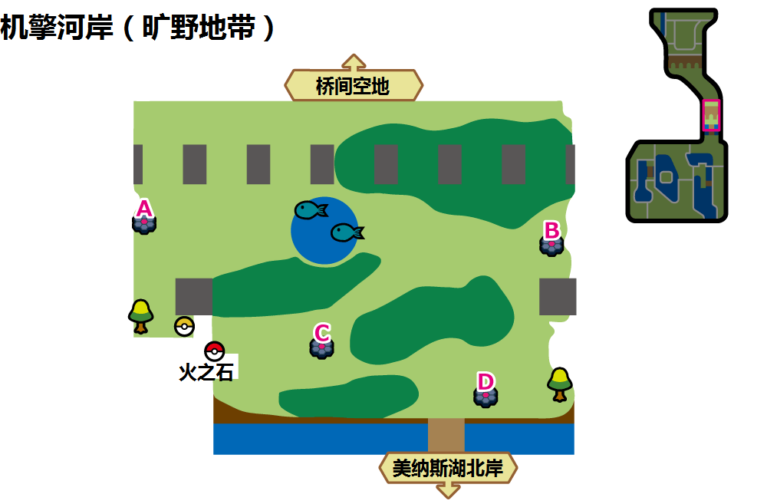

机擎河岸（旷野地带）A
 | 红光时：毒系(Den 30) |  |  |  | 紫光时：毒系(Den 60)
可出现PM | 毒电婴 | 鬼斯 | 钳尾蝎 | 走路草 | 臭鼬噗 | 破破袋 | 钳尾蝎 | 瓦斯弹
星级/概率 | 1/35% | 1/35% | 1/20% 2/30% | 1/10% 2/30% | 1/35% | 1/35% | 1/20% 2/30% | 1/10% 2/30%
星级/TR | 1/毒菱 | 1/毒菱 | 1、2/毒菱 | 1、2/毒菱 | 1/毒击 ----------------- 1/毒菱 | 1/毒击 ----------------- 1/毒菱 | 1、2/毒击 ----------------- 1、2/毒菱 | 1、2/毒击 ----------------- 1、2/毒菱
可否梦特 | 否 | 否 | 否 | 否 | 否 | 否 | 否 | 否
可出现PM | 臭臭花 | 鬼斯通 | 瓦斯弹 | 千针鱼 | 好坏星/夜盗火蜥 | 毒电婴 | 灰尘山 | 龙王蝎
星级/概率 | 2/20% | 2/20% 3/40% | 3/20% 4/35% | 3/20% 4/25% 5/30% | 2/20% 3/20% | 2/20% 3/40% | 3/20% 4/20% 5/10% | 3/20% 4/20% 5/20%
星级/TR | 1、2/毒菱 | 2、3/毒菱 3/污泥波 | 3、4/毒菱 3、4/污泥波 4/垃圾射击 | 3、4、5/毒菱 3、4、5/污泥波 4、5/垃圾射击 | 2、3/毒击 3/污泥炸弹 ----------------- 2、3/毒菱 3/污泥波 | 2、3/毒击 3/污泥炸弹 ----------------- 2、3/毒菱 3/污泥波 | 3、4/毒击 3、4/污泥炸弹 4/毒液陷阱 ----------------- 3、4/毒菱 3、4/污泥波 4/垃圾射击 | 3、4、5/毒击 3、4、5/污泥炸弹 4、5/毒液陷阱 ----------------- 3、4、5/毒菱 3、4、5/污泥波 4、5/垃圾射击
可否梦特 | 否 | 否 | 否 | 否 | 否 | 否 | 否 | 否
可出现PM | 霸王花 | 毒蔷薇 | 颤弦蝾螈 | 双弹瓦斯 | 颤弦蝾螈 | 坦克臭鼬 | 双弹瓦斯 | 超坏星/焰后蜥
星级/概率 | 3/20% 4/25% 5/30% | 4/15% 5/20% | 5/15% | 5/5% | 4/20% 5/25% | 4/40% 5/25% | 5/15% | 5/5%
星级/TR | 3、4、5/毒菱 3、4、5/污泥波 4、5/垃圾射击 | 4、5/毒菱 4、5/污泥波 4、5/垃圾射击 | 5/毒菱 5/污泥波 5/垃圾射击 | 5/毒菱 5/污泥波 5/垃圾射击 | 4、5/毒击 4、5/污泥炸弹 4、5/毒液陷阱 ----------------- 4、5/毒菱 4、5/污泥波 4、5/垃圾射击 | 4、5/毒击 4、5/污泥炸弹 4、5/毒液陷阱 ----------------- 4、5/毒菱 4、5/污泥波 4、5/垃圾射击 | 5/毒击 5/污泥炸弹 5/毒液陷阱 ----------------- 5/毒菱 5/污泥波 5/垃圾射击 | 5/毒击 5/污泥炸弹 5/毒液陷阱 ----------------- 5/毒菱 5/污泥波 5/垃圾射击
可否梦特 | 否 | 可 | 可 | 可 | 可 | 可 | 可 | 可

机擎河岸（旷野地带）B
 | 红光时：超能系(Den 14) |  |  |  | 紫光时：超能系(Den 50)
可出现PM | 魔尼尼 | 小果然 | 天然雀 | 天秤偶 | 好啦鱿 | 拉鲁拉丝 | 魔墙人偶 | 滚滚蝙蝠
星级/概率 | 1/35% | 1/35% | 1/20% 2/30% | 1/10% 2/30% | 1/35% | 1/35% | 1/20% 2/30% | 1/10% 2/30%
星级/TR | 1/精神冲击 | 1/精神冲击 | 1、2/精神冲击 2/精神强念 | 1、2/精神冲击 2/精神强念 | 1/意念头锤 | 1/意念头锤 | 1、2/意念头锤 2/精神之牙 | 1、2/意念头锤 2/精神之牙
可否梦特 | 否 | 否 | 否 | 否 | 否 | 否 | 否 | 否
可出现PM | 铜镜怪 | 吸盘人偶 | 象征鸟 | 天然鸟 | 迷布莉姆 | 提布莉姆 | 奇鲁莉安 | 心蝙蝠
星级/概率 | 2/20% | 2/20% 3/40% 4/15% | 3/20% 4/25% | 3/20% 4/25% | 2/20% 3/20% | 2/20% 3/40% | 3/20% 4/20% | 3/20% 4/20% 5/20%
星级/TR | 2/精神冲击 2/精神强念 | 2、4/精神冲击 2、3/精神强念 3、4/高速移动 4/预知未来 | 4/精神冲击 3/精神强念 3、4/高速移动 4/预知未来 | 4/精神冲击 3/精神强念 3、4/高速移动 4/预知未来 | 2/意念头锤 2、3/精神之牙 3/宇宙力量 | 2/意念头锤 2、3/精神之牙 3/宇宙力量 | 4/意念头锤 3/精神之牙 3、4/宇宙力量 4/特性互换 | 4、5/意念头锤 3、5/精神之牙 3、4、5/宇宙力量 4、5/特性互换
可否梦特 | 否 | 否 | 否 | 否 | 否 | 否 | 否 | 否
可出现PM | 爱管侍 | 念力土偶 | 踏冰人偶 | 果然翁 | 布莉姆温 | 踏冰人偶 | 乌贼王 | 沙奈朵
星级/概率 | 3/20% 4/25% 5/25% | 4/10% 5/25% | 5/25% | 5/25% | 4/20% 5/30% | 4/40% 5/30% | 5/15% | 5/5%
星级/TR | 4、5/精神冲击 3、5/精神强念 3、4、5/高速移动 4、5/预知未来 | 4、5/精神冲击 5/精神强念 4、5/高速移动 4、5/预知未来 | 5/精神冲击 5/精神强念 5/高速移动 5/预知未来 | 5/精神冲击 5/精神强念 5/高速移动 5/预知未来 | 4、5/意念头锤 5/精神之牙 4、5/宇宙力量 4、5/特性互换 | 4、5/意念头锤 5/精神之牙 4、5/宇宙力量 4、5/特性互换 | 5/意念头锤 5/精神之牙 5/宇宙力量 5/特性互换 | 5/意念头锤 5/精神之牙 5/宇宙力量 5/特性互换
可否梦特 | 否 | 否 | 可 | 可 | 可 | 可 | 可 | 可

机擎河岸（旷野地带）C
 | 红光时：电系(Den 24) |  |  |  | 紫光时：电系(Den 56)
可出现PM | 皮丘 | 落雷兽 | 电电虫 | 灯笼鱼 | 来电汪 | 毒电婴 | 皮卡丘 | 电电虫
星级/概率 | 1/35% | 1/35% | 1/20% 2/30% | 1/10% 2/30% | 1/35% | 1/35% | 1/20% 2/30% | 1/10% 2/30%
星级/TR | 1/疯狂伏特 | 1/疯狂伏特 | 1、2/疯狂伏特 | 1、2/疯狂伏特 | 1/疯狂伏特 | 1/疯狂伏特 | 1、2/疯狂伏特 | 1、2/疯狂伏特
可否梦特 | 否 | 否 | 否 | 否 | 否 | 否 | 否 | 否
可出现PM | 虫电宝 | 皮卡丘 | 皮卡丘 | 雷电兽 | 灯笼鱼 | 电灯怪 | 逐电犬 | 颤弦蝾螈
星级/概率 | 2/20% | 2/20% 3/40% | 3/20% 4/35% | 3/20% 4/25% 5/20% | 2/20% 3/20% | 2/20% 3/40% | 3/20% 4/20% 5/10% | 3/20% 4/20% 5/20%
星级/TR | 2/疯狂伏特 | 2、3/疯狂伏特 3/电球 | 3、4/疯狂伏特 3、4/电球 4/打雷 | 3、4、5/疯狂伏特 3、4、5/电球 4、5/打雷 | 2、3/疯狂伏特 3/十万伏特 | 2、3/疯狂伏特 3/十万伏特 | 3、4、5/疯狂伏特 3、4、5/十万伏特 4、5/打雷 | 3、4、5/疯狂伏特 3、4、5/十万伏特 4、5/打雷
可否梦特 | 否 | 否 | 否 | 否 | 否 | 否 | 否 | 否
可出现PM | 电灯怪 | 电蜘蛛 | 锹农炮虫 | 雷丘 | 啪嚓海胆 | 电蜘蛛 | 托戈德玛尔 | 莫鲁贝可
星级/概率 | 3/20% 4/25% 5/30% | 4/15% 5/30% | 5/10% | 5/10% | 4/20% 5/25% | 4/40% 5/25% | 5/15% | 5/5%
星级/TR | 3、4、5/疯狂伏特 3、4、5/电球 4、5/打雷 | 4、5/疯狂伏特 4、5/电球 4、5/打雷 | 5/疯狂伏特 5/电球 5/打雷 | 5/疯狂伏特 5/电球 5/打雷 | 4、5/疯狂伏特 4、5/十万伏特 4、5/打雷 | 4、5/疯狂伏特 4、5/十万伏特 4、5/打雷 | 5/疯狂伏特 5/十万伏特 5/打雷 | 5/疯狂伏特 5/十万伏特 5/打雷
可否梦特 | 否 | 可 | 否 | 可 | 可 | 可 | 可 | 否

机擎河岸（旷野地带）D
 | 红光时：一般系(Den 40) |  |  |  | 紫光时：一般系(Den 65)
可出现PM | 贪心栗鼠 | 毛辫羊 | 蛇纹熊 | 小卡比兽 | 掘掘兔 | 豆豆鸽 | 贪心栗鼠 | 伊布
星级/概率 | 1/35% | 1/35% | 1/20% 2/40% | 1/10% 2/10% | 1/35% | 1/35% | 1/20% 2/40% | 1/10% 2/10%
星级/TR | 1/梦话 ----------------- 1/巨声 | 1/巨声 ----------------- 1/梦话 | 1、2/梦话 ----------------- 1、2/巨声 2/吵闹 | 1、2/巨声 2/吵闹 ----------------- 1、2/梦话 | 1/巨声 ----------------- 1/梦话 | 1/梦话 ----------------- 1/巨声 | 1、2/巨声 2/吵闹 ----------------- 1、2/梦话 | 1、2/梦话 ----------------- 1、2/巨声 2/吵闹
可否梦特 | 否 | 否 | 否 | 否 | 否 | 否 | 否 | 否
可出现PM | 爱管侍 | 藏饱栗鼠 | 直冲熊 | 藏饱栗鼠 | 咕咕鸽 | 毛辫羊 | 高傲雉鸡 | 毛毛角羊
星级/概率 | 2/10% | 2/40% 3/40% | 3/20% 4/35% | 3/20% 4/25% 5/30% | 2/25% 3/20% | 2/25% 3/40% | 3/20% 4/20% 5/10% | 3/20% 4/20% 5/20%
星级/TR | 2/梦话 ----------------- 2/巨声 2/吵闹 | 2/巨声 2、3/吵闹 3/再来一次 ----------------- 2、3/梦话 3/聚气 | 3、4/梦话 3、4/聚气 4/剑舞 ----------------- 4/巨声 3/吵闹 3、4/再来一次 4/挥指 | 4、5/巨声 3、5/吵闹 3、4、5/再来一次 4、5/挥指 ----------------- 3、4、5/梦话 3、4、5/聚气 4、5/剑舞 | 2/巨声 2、3/吵闹 3/再来一次 ----------------- 2、3/梦话 3/聚气 | 2、3/梦话 3/聚气 ----------------- 2/巨声 2、3/吵闹 3/再来一次 | 4、5/巨声 3、5/吵闹 3、4、5/再来一次 4、5/挥指 ----------------- 3、4、5/梦话 3、4、5/聚气 4、5/剑舞 | 3、4、5/梦话 3、4、5/聚气 4、5/剑舞 ----------------- 4、5/巨声 3、5/吵闹 3、4、5/再来一次 4、5/挥指
可否梦特 | 否 | 否 | 否 | 否 | 否 | 否 | 否 | 否
可出现PM | 毛毛角羊 | 掘地兔 | 勇士雄鹰/智挥猩 | 卡比兽 | 勇士雄鹰/智挥猩 | 爱管侍 | 伊布 | 卡比兽
星级/概率 | 3/20% 4/25% 5/30% | 4/15% 5/20% | 5/15% | 5/5% | 4/20% 5/25% | 4/40% 5/25% | 5/15% | 5/5%
星级/TR | 3、4、5/梦话 3、4、5/聚气 4、5/剑舞 ----------------- 4、5/巨声 3、5/吵闹 3、4、5/再来一次 4、5/挥指 | 4、5/巨声 5/吵闹 4、5/再来一次 4、5/挥指 ----------------- 4、5/梦话 4、5/聚气 4、5/剑舞 | 5/梦话 5/聚气 5/剑舞 ----------------- 5/巨声 5/吵闹 5/挥指 5/再来一次 | 5/巨声 5/吵闹 5/挥指 5/再来一次 ----------------- 5/梦话 5/聚气 5/剑舞 | 4、5/巨声 5/吵闹 4、5/再来一次 4、5/挥指 ----------------- 4、5/梦话 4、5/聚气 4、5/剑舞 | 4、5/梦话 4、5/聚气 4、5/剑舞 ----------------- 4、5/巨声 5/吵闹 4、5/再来一次 4、5/挥指 | 5/巨声 5/吵闹 5/挥指 5/再来一次 ----------------- 5/梦话 5/聚气 5/剑舞 | 5/梦话 5/聚气 5/剑舞 ----------------- 5/巨声 5/吵闹 5/挥指 5/再来一次
可否梦特 | 否 | 可 | 可 | 可 | 可 | 可 | 可 | 可

桥间空地(9)
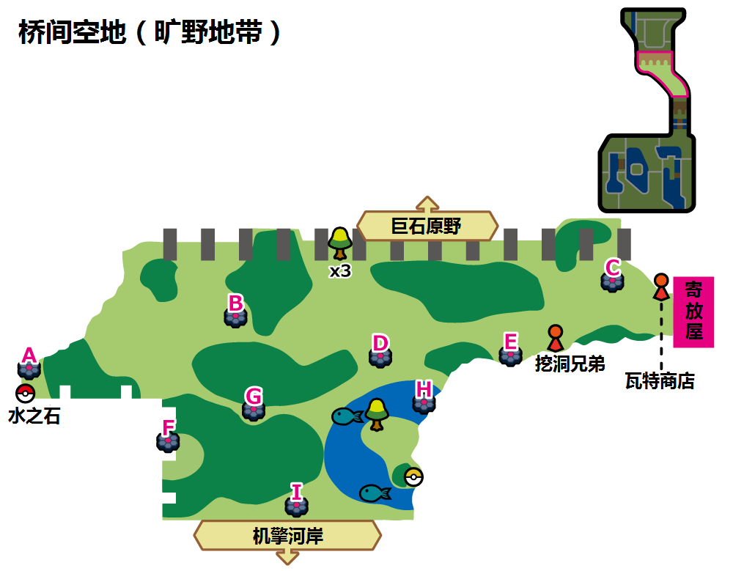

桥间空地（旷野地带）A
 | 红光时：妖精系(Den 34) |  |  |  | 紫光时：妖精系(Den 82)
可出现PM | 魔尼尼 | 小仙奶 | 捣蛋小妖 | 拉鲁拉斯 | 波克比 | 睡睡菇 | 捣蛋小妖 | 拉鲁拉斯
星级/概率 | 1/35% | 1/35% | 1/20% 2/30% | 1/10% 2/30% | 1/35% | 1/35% | 1/20% 2/30% | 1/10% 2/30%
星级/TR | 1/嬉闹 | 1/嬉闹 | 1、2/嬉闹 | 1、2/嬉闹 | 1/嬉闹 ----------------- 1/魔法闪耀 | 1/嬉闹 ----------------- 1/魔法闪耀 | 1、2/嬉闹 ----------------- 1、2/魔法闪耀 | 1、2/嬉闹 ----------------- 1、2/魔法闪耀
可否梦特 | 否 | 否 | 否 | 否 | 否 | 否 | 否 | 否
可出现PM | 皮皮 | 奇鲁莉安 | 诈唬魔 | 皮可西 | 波克基古 | 灯罩夜菇 | 诈唬魔 | 大嘴娃/烈焰马
星级/概率 | 2/20% | 2/20% 3/40% | 3/20% 4/35% | 3/20% 4/25% 5/30% | 2/20% 3/20% | 2/20% 3/40% | 3/20% 4/20% | 3/20% 4/20% 5/10%
星级/TR | 2/嬉闹 | 2、3/嬉闹 3/瞬间失忆 | 3、4/嬉闹 3、4/瞬间失忆 4/预知未来 | 3、4、5/嬉闹 3、4、5/瞬间失忆 4、5/预知未来 | 2、3/嬉闹 3/瞬间失忆 ----------------- 2、3/魔法闪耀 3/高速移动 | 2、3/嬉闹 3/瞬间失忆 ----------------- 2、3/魔法闪耀 3/高速移动 | 3、4/嬉闹 3、4/瞬间失忆 4/预知未来 ----------------- 3、4/魔法闪耀 3、4/高速移动 4/辅助力量 | 3、4、5/嬉闹 3、4、5/瞬间失忆 4、5/预知未来 ----------------- 3、4、5/魔法闪耀 3、4、5/高速移动 4、5/辅助力量
可否梦特 | 否 | 否 | 否 | 否 | 否 | 否 | 否 | 否
可出现PM | 沙奈朵 | 霜奶仙 | 大嘴娃/烈焰马 | 长毛巨魔 | 沙奈朵 | 波克基斯 | 长毛巨魔 | 霜奶仙(超极巨)
星级/概率 | 3/20% 4/25% 5/30% | 4/15% 5/20% | 5/15% | 5/5% | 4/20% 5/35% | 4/40% 5/35% | 5/15% | 5/5%
星级/TR | 3、4、5/嬉闹 3、4、5/瞬间失忆 4、5/预知未来 | 4、5/嬉闹 4、5/瞬间失忆 4、5/预知未来 | 5/嬉闹 5/瞬间失忆 5/预知未来 | 5/嬉闹 5/瞬间失忆 5/预知未来 | 4、5/嬉闹 4、5/瞬间失忆 4、5/预知未来 ----------------- 4、5/魔法闪耀 4、5/高速移动 4、5/辅助力量 | 4、5/嬉闹 4、5/瞬间失忆 4、5/预知未来 ----------------- 4、5/魔法闪耀 4、5/高速移动 4、5/辅助力量 | 5/嬉闹 5/瞬间失忆 5/预知未来 ----------------- 5/魔法闪耀 5/高速移动 5/辅助力量 | 5/嬉闹 5/瞬间失忆 5/预知未来 ----------------- 5/魔法闪耀 5/高速移动 5/辅助力量
可否梦特 | 否 | 可 | 可 | 可 | 可 | 可 | 可 | 可

桥间空地（旷野地带）B
 | 红光时：一般系(Den 40) |  |  |  | 紫光时：一般系(Den 65)
可出现PM | 贪心栗鼠 | 毛辫羊 | 蛇纹熊 | 小卡比兽 | 掘掘兔 | 豆豆鸽 | 贪心栗鼠 | 伊布
星级/概率 | 1/35% | 1/35% | 1/20% 2/40% | 1/10% 2/10% | 1/35% | 1/35% | 1/20% 2/40% | 1/10% 2/10%
星级/TR | 1/梦话 ----------------- 1/巨声 | 1/巨声 ----------------- 1/梦话 | 1、2/梦话 ----------------- 1、2/巨声 2/吵闹 | 1、2/巨声 2/吵闹 ----------------- 1、2/梦话 | 1/巨声 ----------------- 1/梦话 | 1/梦话 ----------------- 1/巨声 | 1、2/巨声 2/吵闹 ----------------- 1、2/梦话 | 1、2/梦话 ----------------- 1、2/巨声 2/吵闹
可否梦特 | 否 | 否 | 否 | 否 | 否 | 否 | 否 | 否
可出现PM | 爱管侍 | 藏饱栗鼠 | 直冲熊 | 藏饱栗鼠 | 咕咕鸽 | 毛辫羊 | 高傲雉鸡 | 毛毛角羊
星级/概率 | 2/10% | 2/40% 3/40% | 3/20% 4/35% | 3/20% 4/25% 5/30% | 2/25% 3/20% | 2/25% 3/40% | 3/20% 4/20% 5/10% | 3/20% 4/20% 5/20%
星级/TR | 2/梦话 ----------------- 2/巨声 2/吵闹 | 2/巨声 2、3/吵闹 3/再来一次 ----------------- 2、3/梦话 3/聚气 | 3、4/梦话 3、4/聚气 4/剑舞 ----------------- 4/巨声 3/吵闹 3、4/再来一次 4/挥指 | 4、5/巨声 3、5/吵闹 3、4、5/再来一次 4、5/挥指 ----------------- 3、4、5/梦话 3、4、5/聚气 4、5/剑舞 | 2/巨声 2、3/吵闹 3/再来一次 ----------------- 2、3/梦话 3/聚气 | 2、3/梦话 3/聚气 ----------------- 2/巨声 2、3/吵闹 3/再来一次 | 4、5/巨声 3、5/吵闹 3、4、5/再来一次 4、5/挥指 ----------------- 3、4、5/梦话 3、4、5/聚气 4、5/剑舞 | 3、4、5/梦话 3、4、5/聚气 4、5/剑舞 ----------------- 4、5/巨声 3、5/吵闹 3、4、5/再来一次 4、5/挥指
可否梦特 | 否 | 否 | 否 | 否 | 否 | 否 | 否 | 否
可出现PM | 毛毛角羊 | 掘地兔 | 勇士雄鹰/智挥猩 | 卡比兽 | 勇士雄鹰/智挥猩 | 爱管侍 | 伊布 | 卡比兽
星级/概率 | 3/20% 4/25% 5/30% | 4/15% 5/20% | 5/15% | 5/5% | 4/20% 5/25% | 4/40% 5/25% | 5/15% | 5/5%
星级/TR | 3、4、5/梦话 3、4、5/聚气 4、5/剑舞 ----------------- 4、5/巨声 3、5/吵闹 3、4、5/再来一次 4、5/挥指 | 4、5/巨声 5/吵闹 4、5/再来一次 4、5/挥指 ----------------- 4、5/梦话 4、5/聚气 4、5/剑舞 | 5/梦话 5/聚气 5/剑舞 ----------------- 5/巨声 5/吵闹 5/挥指 5/再来一次 | 5/巨声 5/吵闹 5/挥指 5/再来一次 ----------------- 5/梦话 5/聚气 5/剑舞 | 4、5/巨声 5/吵闹 4、5/再来一次 4、5/挥指 ----------------- 4、5/梦话 4、5/聚气 4、5/剑舞 | 4、5/梦话 4、5/聚气 4、5/剑舞 ----------------- 4、5/巨声 5/吵闹 4、5/再来一次 4、5/挥指 | 5/巨声 5/吵闹 5/挥指 5/再来一次 ----------------- 5/梦话 5/聚气 5/剑舞 | 5/梦话 5/聚气 5/剑舞 ----------------- 5/巨声 5/吵闹 5/挥指 5/再来一次
可否梦特 | 否 | 可 | 可 | 可 | 可 | 可 | 可 | 可

桥间空地（旷野地带）C
 | 红光时：虫系(Den 5) |  |  |  | 紫光时：虫系(Den 46)
可出现PM | 绿毛虫 | 三蜜蜂 | 萌虻 | 索侦虫 | 胆小虫 | 索侦虫 | 盖盖虫/小嘴蜗 | 滴蛛
星级/概率 | 1/35% | 1/35% | 1/20% 2/30% | 1/10% 2/30% | 1/35% | 1/35% | 1/20% 2/30% | 1/10% 2/30%
星级/TR | 1/十字剪 | 1/十字剪 | 1、2/十字剪 | 1、2/十字剪 | 1/吸血 ----------------- 1/十字剪 | 1/吸血 ----------------- 1/十字剪 | 1、2/吸血 ----------------- 1、2/十字剪 | 1、2/吸血 ----------------- 1、2/十字剪
可否梦特 | 否 | 否 | 否 | 否 | 否 | 否 | 否 | 否
可出现PM | 电电虫 | 铁甲蛹 | 天罩虫 | 电蜘蛛 | 小嘴蜗/盖盖虫 | 石居蟹 | 天罩虫 | 以欧路普
星级/概率 | 2/20% 3/10% | 2/20% 3/30% | 3/20% 4/10% | 3/20% 4/20% 5/10% | 2/20% 3/20% | 2/20% 3/40% | 3/20% 4/20% | 3/20% 4/20% 5/20%
星级/TR | 2、3/十字剪 3/花粉团 | 2、3/十字剪 3/花粉团 | 3、4/十字剪 3、4/花粉团 4/超级角击 | 3、4、5/十字剪 3、4、5/花粉团 4、5/超级角击 | 2、3/吸血 3/虫鸣 ----------------- 2、3/十字剪 3/花粉团 | 2、3/吸血 3/虫鸣 ----------------- 2、3/十字剪 3/花粉团 | 3、4/吸血 3、4/虫鸣 4/超级角击 ----------------- 3、4/十字剪 3、4/花粉团 4/超级角击 | 3、4、5/吸血 3、4、5/虫鸣 4、5/超级角击 ----------------- 3、4、5/十字剪 3、4、5/花粉团 4、5/超级角击
可否梦特 | 否 | 否 | 否 | 可 | 否 | 否 | 否 | 否
可出现PM | 巴大蝶 | 蝶结萌虻 | 蜂女王 | 以欧路普 | 滴蛛霸 | 具甲武者 | 骑士蜗牛/敏捷虫 | 脱壳忍者
星级/概率 | 3/20% 4/20% 5/25% | 4/50% 5/25% | 5/20% | 5/20% | 4/20% 5/30% | 4/40% 5/30% | 5/15% | 5/5%
星级/TR | 3、4、5/十字剪 3、4、5/花粉团 4、5/超级角击 | 4、5/十字剪 4、5/花粉团 4、5/超级角击 | 5/十字剪 5/花粉团 5/超级角击 | 5/十字剪 5/花粉团 5/超级角击 | 4、5/吸血 4、5/虫鸣 4、5/超级角击 ----------------- 4、5/十字剪 4、5/花粉团 4、5/超级角击 | 4、5/吸血 4、5/虫鸣 4、5/超级角击 ----------------- 4、5/十字剪 4、5/花粉团 4、5/超级角击 | 5/吸血 5/虫鸣 5/超级角击 ----------------- 5/十字剪 5/花粉团 5/超级角击 | 5/吸血 5/虫鸣 5/超级角击 ----------------- 5/十字剪 5/花粉团 5/超级角击
可否梦特 | 否 | 可 | 可 | 可 | 可 | 可 | 可 | 可

桥间空地（旷野地带）D
 | 红光时：恶系(Den 36) |  |  |  | 紫光时：恶系(Den 63)
可出现PM | 偷儿狐 | 蛇纹熊 | 扒手猫 | 捣蛋小妖 | 偷儿狐 | 蛇纹熊 | 滑滑小子/秃鹰丫头 | 纽拉
星级/概率 | 1/35% | 1/35% | 1/20% 2/30% | 1/10% 2/30% | 1/35% | 1/35% | 1/20% 2/30% | 1/10% 2/30%
星级/TR | 1/咬碎 | 1/咬碎 | 1、2/咬碎 | 1、2/咬碎 | 1/地狱突刺 ----------------- 1/咬碎 | 1/地狱突刺 ----------------- 1/咬碎 | 1、2/地狱突刺 2/DD金钩臂 ----------------- 1、2/咬碎 | 1、2/地狱突刺 2/DD金钩臂 ----------------- 1、2/咬碎
可否梦特 | 否 | 否 | 否 | 否 | 否 | 否 | 否 | 否
可出现PM | 单首龙/秃鹰丫头 | 狐大盗 | 直冲熊 | 诈唬魔 | 酷豹 | 直冲熊 | 狐大盗 | 流氓熊猫
星级/概率 | 2/20% | 2/20% 3/40% | 3/20% 4/35% | 3/20% 4/25% 5/30% | 2/20% 3/20% | 2/20% 3/40% | 3/20% 4/20% 5/10% | 3/20% 4/20% 5/20%
星级/TR | 2/咬碎 | 2、3/咬碎 3/恶之波动 | 3、4/咬碎 3、4/恶之波动 4/欺诈 | 3、4、5/咬碎 3、4、5/恶之波动 4、5/欺诈 | 2/地狱突刺 2、3/DD金钩臂 3/诡计 ----------------- 2、3/咬碎 3/恶之波动 | 2/地狱突刺 2、3/DD金钩臂 3/诡计 ----------------- 2、3/咬碎 3/恶之波动 | 4、5/地狱突刺 3、5/DD金钩臂 3、4、5/诡计 4、5/挑衅 ----------------- 3、4、5/咬碎 3、4、5/恶之波动 4、5/欺诈 | 4、5/地狱突刺 3、5/DD金钩臂 3、4、5/诡计 4、5/挑衅 ----------------- 3、4、5/咬碎 3、4、5/恶之波动 3、4、5/欺诈
可否梦特 | 否 | 否 | 否 | 否 | 否 | 否 | 否 | 否
可出现PM | 长毛巨魔 | 双首暴龙/秃鹰娜 | 堵拦熊 | 三首恶龙/班吉拉斯 | 玛狃拉 | 头巾混混/秃鹰娜 | 堵拦熊 | 三首恶龙/班吉拉斯
星级/概率 | 3/20% 4/25% 5/30% | 4/15% 5/20% | 5/15% | 5/5% | 4/20% 5/25% | 4/40% 5/25% | 5/15% | 5/5%
星级/TR | 3、4、5/咬碎 3、4、5/恶之波动 4、5/欺诈 | 4、5/咬碎 4、5/恶之波动 4、5/欺诈 | 5/咬碎 5/恶之波动 5/欺诈 | 5/咬碎 5/恶之波动 5/欺诈 | 4、5/地狱突刺 5/DD金钩臂 4、5/诡计 4、5/挑衅 ----------------- 4、5/咬碎 4、5/恶之波动 4、5/欺诈 | 4、5/地狱突刺 5/DD金钩臂 4、5/诡计 4、5/挑衅 ----------------- 4、5/咬碎 4、5/恶之波动 4、5/欺诈 | 5/地狱突刺 5/DD金钩臂 5/诡计 5/挑衅 ----------------- 5/咬碎 5/恶之波动 5/欺诈 | 5/地狱突刺 5/DD金钩臂 5/诡计 5/挑衅 ----------------- 5/咬碎 5/恶之波动 5/欺诈
可否梦特 | 否 | 否 | 可 | 否 | 可 | 可 | 可 | 可

桥间空地（旷野地带）E
 | 红光时：虫系(Den 4) |  |  |  | 紫光时：虫系(Den 92)
可出现PM | 绿毛虫 | 强颚鸡母虫 | 土居忍士 | 电电虫 | 胆小虫 | 索侦虫 | 盖盖虫/小嘴蜗 | 滴蛛
星级/概率 | 1/35% | 1/35% | 1/20% 2/30% | 1/10% 2/30% | 1/35% | 1/35% | 1/20% 2/30% | 1/10% 2/30%
星级/TR | 1/吸血 | 1/吸血 | 1、2/吸血 | 1、2/吸血 | 1/吸血 ----------------- 1/十字剪 | 1/吸血 ----------------- 1/十字剪 | 1、2/吸血 ----------------- 1、2/十字剪 | 1、2/吸血 ----------------- 1、2/十字剪
可否梦特 | 否 | 否 | 否 | 否 | 否 | 否 | 否 | 否
可出现PM | 铁甲蛹/铁蚁 | 铁蚁/铁甲蛹 | 虫电宝 | 铁面忍者 | 小嘴蜗/盖盖虫 | 石居蟹 | 天罩虫 | 以欧路普
星级/概率 | 2/20% 3/10% | 2/20% 3/30% | 3/20% 4/10% | 3/20% 4/20% 5/10% | 2/20% 3/20% | 2/20% 3/40% | 3/20% 4/20% | 3/20% 4/20% 5/20%
星级/TR | 2、3/吸血 3/虫鸣 | 2、3/吸血 3/虫鸣 | 3、4/吸血 3、4/虫鸣 4/超级角击 | 3、4、5/吸血 3、4、5/虫鸣 4、5/超级角击 | 2、3/吸血 3/虫鸣 ----------------- 2、3/十字剪 3/花粉团 | 2、3/吸血 3/虫鸣 ----------------- 2、3/十字剪 3/花粉团 | 3、4/吸血 3、4/虫鸣 4/超级角击 ----------------- 3、4/十字剪 3、4/花粉团 4/超级角击 | 3、4、5/吸血 3、4、5/虫鸣 4、5/超级角击 ----------------- 3、4、5/十字剪 3、4、5/花粉团 4、5/超级角击
可否梦特 | 否 | 否 | 否 | 否 | 否 | 否 | 否 | 否
可出现PM | 巴大蝶 | 电蜘蛛 | 锹农炮虫 | 铁蚁 | 滴蛛霸 | 具甲武者 | 骑士蜗牛/敏捷虫 | 以欧路普（超极巨）
星级/概率 | 3/20% 4/20% 5/25% | 4/50% 5/25% | 5/20% | 5/20% | 4/20% 5/30% | 4/40% 5/30% | 5/15% | 3/5% 4/5% 5/5%
星级/TR | 3、4、5/吸血 3、4、5/虫鸣 4、5/超级角击 | 4、5/吸血 4、5/虫鸣 4、5/超级角击 | 5/吸血 5/虫鸣 5/超级角击 | 5/吸血 5/虫鸣 5/超级角击 | 4、5/吸血 4、5/虫鸣 4、5/超级角击 ----------------- 4、5/十字剪 4、5/花粉团 4、5/超级角击 | 4、5/吸血 4、5/虫鸣 4、5/超级角击 ----------------- 4、5/十字剪 4、5/花粉团 4、5/超级角击 | 5/吸血 5/虫鸣 5/超级角击 ----------------- 5/十字剪 5/花粉团 5/超级角击 | 5/吸血 5/虫鸣 5/超级角击 ----------------- 5/十字剪 5/花粉团 5/超级角击
可否梦特 | 否 | 可 | 可 | 可 | 可 | 可 | 可 | 可

桥间空地（旷野地带）F
 | 红光时：超能系(Den 13) |  |  |  | 紫光时：妖精系(Den 87)
可出现PM | 魔尼尼 | 索侦虫 | 天然雀 | 迷布莉姆 | 波克比 | 绵绵泡芙 | 捣蛋小妖 | 拉鲁拉斯
星级/概率 | 1/35% | 1/35% | 1/20% 2/30% | 1/10% 2/30% | 1/35% | 1/35% | 1/20% 2/30% | 1/10% 2/30%
星级/TR | 1/意念头锤 | 1/意念头锤 | 1、2/意念头锤 2/瞬间失忆 | 1、2/意念头锤 2/瞬间失忆 | 1/嬉闹 ----------------- 1/魔法闪耀 | 1/嬉闹 ----------------- 1/魔法闪耀 | 1、2/嬉闹 ----------------- 1、2/魔法闪耀 | 1、2/嬉闹 ----------------- 1、2/魔法闪耀
可否梦特 | 否 | 否 | 否 | 否 | 否 | 否 | 否 | 否
可出现PM | 天罩虫/小火马 | 提布莉姆 | 象征鸟 | 天然鸟 | 波克基古 | 诈唬魔 | 胖甜妮 | 小仙奶
星级/概率 | 2/20% | 2/20% 3/40% 4/15% | 3/20% 4/25% | 3/20% 4/25% | 2/20% 3/20% | 2/20% 3/40% | 3/20% 4/20% | 3/20% 4/20% 5/10%
星级/TR | 2/意念头锤 2/瞬间失忆 | 2、4/意念头锤 2、3/瞬间失忆 3、4/冥想 4/预知未来 | 4/意念头锤 3/瞬间失忆 3、4/冥想 4/预知未来 | 4/意念头锤 3/瞬间失忆 3、4/冥想 4/预知未来 | 2、3/嬉闹 3/瞬间失忆 ----------------- 2、3/魔法闪耀 3/高速移动 | 2、3/嬉闹 3/瞬间失忆 ----------------- 2、3/魔法闪耀 3/高速移动 | 3、4/嬉闹 3、4/瞬间失忆 4/预知未来 ----------------- 3、4/魔法闪耀 3、4/高速移动 4/辅助力量 | 3、4、5/嬉闹 3、4、5/瞬间失忆 4、5/预知未来 ----------------- 3、4、5/魔法闪耀 3、4、5/高速移动 4、5/辅助力量
可否梦特 | 否 | 否 | 否 | 否 | 否 | 否 | 否 | 否
可出现PM | 爱管侍 | 象征鸟/智挥猩 | 以欧路普/烈焰马 | 布莉姆温 | 沙奈朵 | 长毛巨魔 | 波克基斯 | 布莉姆温(超极巨)
星级/概率 | 3/20% 4/25% 5/25% | 4/10% 5/25% | 5/25% | 5/25% | 4/20% 5/35% | 4/40% 5/35% | 5/15% | 5/5%
星级/TR | 4、5/意念头锤 3、5/瞬间失忆 3、4、5/冥想 4、5/预知未来 | 4、5/意念头锤 5/瞬间失忆 4、5/冥想 4、5/预知未来 | 5/意念头锤 5/瞬间失忆 5/冥想 5/预知未来 | 5/意念头锤 5/瞬间失忆 5/冥想 5/预知未来 | 4、5/嬉闹 4、5/瞬间失忆 4、5/预知未来 ----------------- 4、5/魔法闪耀 4、5/高速移动 4、5/辅助力量 | 4、5/嬉闹 4、5/瞬间失忆 4、5/预知未来 ----------------- 4、5/魔法闪耀 4、5/高速移动 4、5/辅助力量 | 5/嬉闹 5/瞬间失忆 5/预知未来 ----------------- 5/魔法闪耀 5/高速移动 5/辅助力量 | 5/嬉闹 5/瞬间失忆 5/预知未来 ----------------- 5/魔法闪耀 5/高速移动 5/辅助力量
可否梦特 | 否 | 可 | 可 | 可 | 可 | 可 | 可 | 可

桥间空地（旷野地带）G
 | 红光时：草系(Den 27) |  |  |  | 紫光时：草系(Den 59)
可出现PM | 含羞苞 | 幼棉棉 | 木棉球 | 啃果虫 | 樱花宝 | 橡实果/莲叶童子 | 幼绵绵 | 木棉球
星级/概率 | 1/35% | 1/35% | 1/20% 2/30% | 1/10% 2/30% | 1/35% | 1/35% | 1/20% 2/30% | 1/10% 2/30%
星级/TR | 1/能量球 | 1/能量球 | 1、2/能量球 | 1、2/能量球 | 1/能量球 | 1/能量球 | 1、2/能量球 | 1、2/能量球
可否梦特 | 否 | 否 | 否 | 否 | 否 | 否 | 否 | 否
可出现PM | 樱花宝 | 毒蔷薇 | 种子铁球 | 坚果哑铃 | 长鼻叶/莲帽小童 | 睡睡菇 | 樱花儿 | 灯罩夜菇
星级/概率 | 2/20% | 2/20% 3/40% | 3/20% 4/35% | 3/20% 4/25% 5/30% | 2/20% 3/20% | 2/20% 3/40% | 3/20% 4/20% 5/10% | 3/20% 4/20% 5/20%
星级/TR | 2/能量球 | 2、3/能量球 2/打草结 | 3、4/能量球 3、4/打草结 4/飞叶风暴 | 3、4、5/能量球 3、4、5/打草结 4、5/飞叶风暴 | 2、3/能量球 3/打草结 | 2、3/能量球 3/打草结 | 3、4、5/能量球 3、4、5/打草结 4、5/飞叶风暴 | 3、4、5/能量球 3、4、5/打草结 4、5/飞叶风暴
可否梦特 | 否 | 否 | 否 | 否 | 否 | 否 | 否 | 否
可出现PM | 樱花儿 | 白蓬蓬 | 风妖精 | 苹裹龙/丰蜜龙 | 白蓬蓬 | 风妖精 | 狡猾天狗/乐天河童 | 破破舵轮
星级/概率 | 3/20% 4/25% 5/30% | 4/15% 5/28% | 5/10% | 5/2% | 4/20% 5/25% | 4/40% 5/25% | 5/15% | 5/5%
星级/TR | 3、4、5/能量球 3、4、5/打草结 4、5/飞叶风暴 | 4、5/能量球 4、5/打草结 4、5/飞叶风暴 | 5/能量球 5/打草结 5/飞叶风暴 | 5/能量球 5/打草结 5/飞叶风暴 | 4、5/能量球 4、5/打草结 4、5/飞叶风暴 | 4、5/能量球 4、5/打草结 4、5/飞叶风暴 | 5/能量球 5/打草结 5/飞叶风暴 | 5/能量球 5/打草结 5/飞叶风暴
...

巨石原野(12)
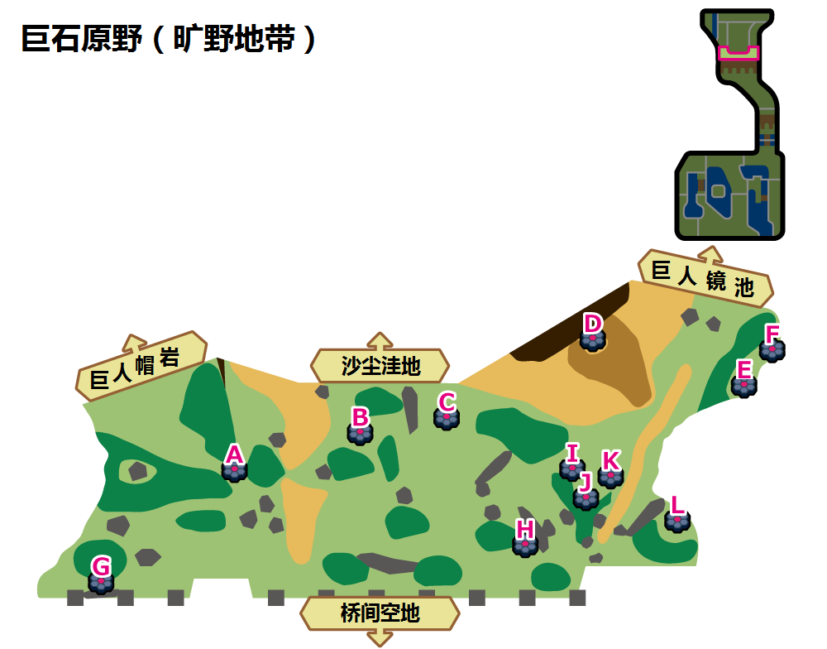

巨石原野（旷野地带）A
 | 红光时：超能系(Den 2) |  |  |  | 紫光时：超能系(Den 50)
可出现PM | 拉鲁拉丝 | 食梦梦 | 妙喵 | 歌德宝宝/单卵细胞球 | 好啦鱿 | 拉鲁拉丝 | 魔墙人偶 | 滚滚蝙蝠
星级/概率 | 1/35% | 1/30% | 1/20% 2/30% | 1/10% 2/30% | 1/35% | 1/35% | 1/20% 2/30% | 1/10% 2/30%
星级/TR | 1/意念头锤 | 1/意念头锤 | 1、2/意念头锤 2/精神之牙 | 1、2/意念头锤 2/精神之牙 | 1/意念头锤 | 1/意念头锤 | 1、2/意念头锤 2/精神之牙 | 1、2/意念头锤 2/精神之牙
可否梦特 | 否 | 否 | 否 | 否 | 否 | 否 | 否 | 否
可出现PM | 小灰怪 | 奇鲁莉安 | 超能妙喵 | 哥德小童/双卵细胞球 | 迷布莉姆 | 提布莉姆 | 奇鲁莉安 | 心蝙蝠
星级/概率 | 1/5% 2/20% | 2/20% 3/40% | 3/20% 4/30% | 3/20% 4/30% | 2/20% 3/20% | 2/20% 3/40% | 3/20% 4/20% | 3/20% 4/20% 5/20%
星级/TR | 1、2/意念头锤 2/精神之牙 | 2/意念头锤 2、3/精神之牙 3/宇宙力量 | 4/意念头锤 3/精神之牙 3、4/宇宙力量 4/特性互换 | 4/意念头锤 3/精神之牙 3、4/宇宙力量 4/特性互换 | 2/意念头锤 2、3/精神之牙 3/宇宙力量 | 2/意念头锤 2、3/精神之牙 3/宇宙力量 | 4/意念头锤 3/精神之牙 3、4/宇宙力量 4/特性互换 | 4、5/意念头锤 3、5/精神之牙 3、4、5/宇宙力量 4、5/特性互换
...

沙尘洼地(9)
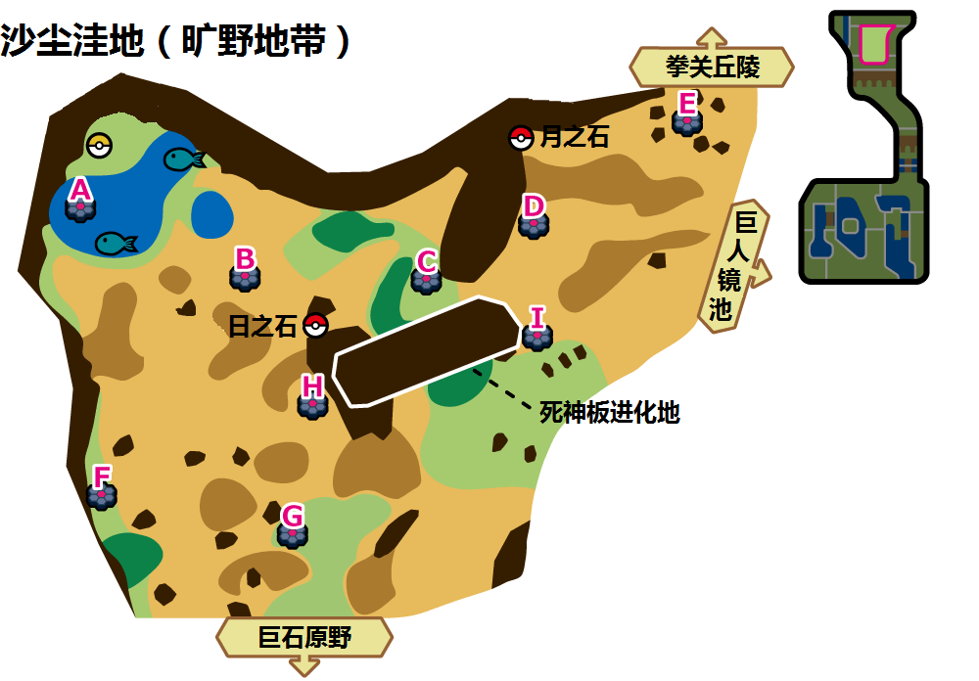

沙尘洼地（旷野地带）A
 | 红光时：水系(Den 9) |  |  |  | 紫光时：水系(Den 75)
可出现PM | 咬咬龟 | 乌波 | 圆蝌蚪 | 龙虾小兵 | 鲤鱼王 | 滴蛛 | 乌波 | 泥泥鳅
星级/概率 | 1/35% | 1/35% | 1/20% 2/30% | 1/10% 2/30% | 1/68% | 1/2% | 1/20% 2/30% | 1/10% 2/30%
星级/TR | 1/攀瀑 | 1/攀瀑 | 1、2/攀瀑 2/热水 | 1、2/攀瀑 2/热水 | 1/攀瀑 | 1/攀瀑 | 1、2/攀瀑 2/热水 | 1、2/攀瀑 2/热水
可否梦特 | 否 | 否 | 否 | 否 | 否 | 否 | 否 | 否
可出现PM | 大舌贝 | 蓝蟾蜍 | 暴噬龟 | 沼王 | 大钳蟹 | 弱丁鱼 | 巨钳蟹 | 鲶鱼王
星级/概率 | 2/20% | 2/20% 3/40% | 3/20% 4/10% | 3/20% 4/20% 5/10% | 2/20% 3/20% | 2/20% 3/40% | 3/20% 4/20% | 3/20% 4/20% 5/10%
星级/TR | 2/攀瀑 2/热水 | 2/攀瀑 2、3/热水 | 3、4/热水 | 5/攀瀑 3、4/热水 3、4/水流裂破 3、5/浊流 4、5/冲浪 4、5/水炮 | 2/攀瀑 2、3/热水 3/水流裂破 3/浊流 | 2/攀瀑 2、3/热水 3/水流裂破 3/浊流 | 3、4/热水 3、4/水流裂破 3/浊流 4/冲浪 4/水炮 | 5/攀瀑 3、4/热水 3、4/水流裂破 3、5/浊流 4、5/冲浪 4、5/水炮
...

巨人镜池(5)
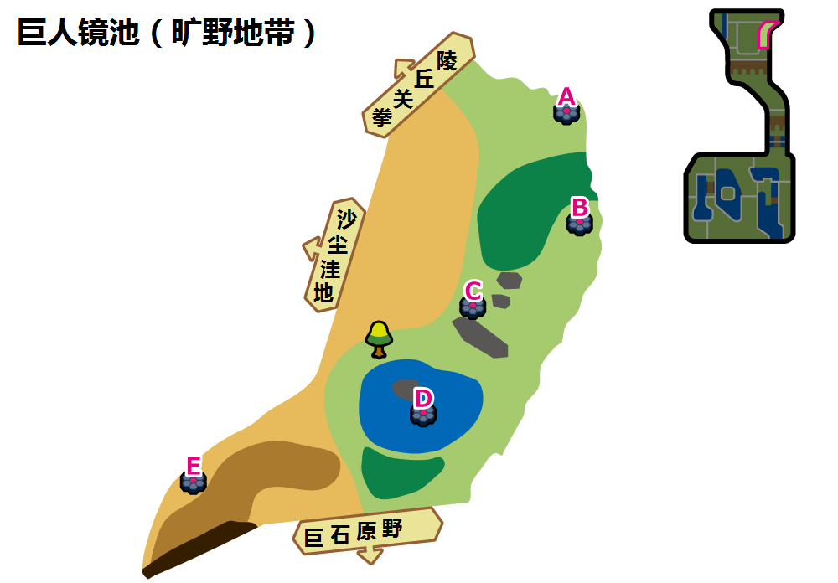

巨人镜池（旷野地带）A
 | 红光时：草系(Den 27) |  |  |  | 紫光时：草系(Den 70)
可出现PM | 含羞苞 | 幼棉棉 | 木棉球 | 啃果虫 | 樱花宝 | 甜竹竹 | 幼棉棉 | 木棉球
星级/概率 | 1/35% | 1/35% | 1/20% 2/30% | 1/10% 2/30% | 1/35% | 1/35% | 1/20% 2/30% | 1/10% 2/30%
星级/TR | 1/能量球 | 1/能量球 | 1、2/能量球 | 1、2/能量球 | 1/种子炸弹 | 1/种子炸弹 | 1、2/种子炸弹 | 1、2/种子炸弹
可否梦特 | 否 | 否 | 否 | 否 | 否 | 否 | 否 | 否
可出现PM | 樱花宝 | 毒蔷薇 | 种子铁球 | 坚果哑铃 | 甜舞妮 | 种子铁球 | 樱花儿 | 坚果哑铃
星级/概率 | 2/20% | 2/20% 3/40% | 3/20% 4/35% | 3/20% 4/25% 5/30% | 2/20% 3/20% | 2/20% 3/40% | 3/20% 4/20% 5/10% | 3/20% 4/20% 5/20%
星级/TR | 2/能量球 | 2、3/能量球 2/打草结 | 3、4/能量球 3、4/打草结 4/飞叶风暴 | 3、4、5/能量球 3、4、5/打草结 4、5/飞叶风暴 | 2、3/种子炸弹 3/叶刃 | 2、3/种子炸弹 3/叶刃 | 3、4、5/种子炸弹 3、4、5/叶刃 4、5/强力鞭打 | 3、4、5/种子炸弹 3、4、5/叶刃 4、5/强力鞭打
可否梦特 | 否 | 否 | 否 | 否 | 否 | 否 | 否 | 否
...

拳关丘陵(7)
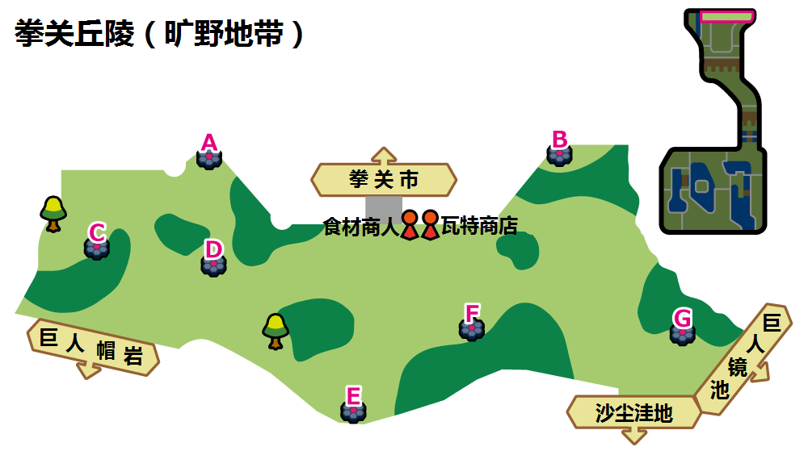

拳关丘陵（旷野地带）A
 | 红光时：毒系(Den 30) |  |  |  | 紫光时：电系(Den 57)
可出现PM | 毒电婴 | 鬼斯 | 钳尾蝎 | 走路草 | 皮丘 | 落雷兽 | 毒电婴 | 伞电蜥
星级/概率 | 1/35% | 1/35% | 1/20% 2/30% | 1/10% 2/30% | 1/35% | 1/35% | 1/20% 2/30% | 1/10% 2/30%
星级/TR | 1/毒菱 | 1/毒菱 | 1、2/毒菱 | 1、2/毒菱 | 1/疯狂伏特 | 1/疯狂伏特 | 1、2/疯狂伏特 | 1、2/疯狂伏特
可否梦特 | 否 | 否 | 否 | 否 | 否 | 否 | 否 | 否
可出现PM | 臭臭花 | 鬼斯通 | 瓦斯弹 | 千针鱼 | 电电虫 | 皮卡丘 | 皮卡丘 | 切割洛托姆(草)
星级/概率 | 2/20% | 2/20% 3/40% | 3/20% 4/35% | 3/20% 4/25% 5/30% | 2/20% 3/20% | 2/20% 3/40% | 3/20% 4/20% 5/10% | 3/20% 4/20% 5/20%
星级/TR | 1、2/毒菱 | 2、3/毒菱 3/污泥波 | 3、4/毒菱 3、4/污泥波 4/垃圾射击 | 3、4、5/毒菱 3、4、5/污泥波 4、5/垃圾射击 | 2、3/疯狂伏特 3/电球 | 2、3/疯狂伏特 3/电球 | 3、4、5/疯狂伏特 3、4、5/电球 4、5/打雷 | 3、4、5/疯狂伏特 3、4、5/电球 4、5/打雷
...

巨人帽岩(5)
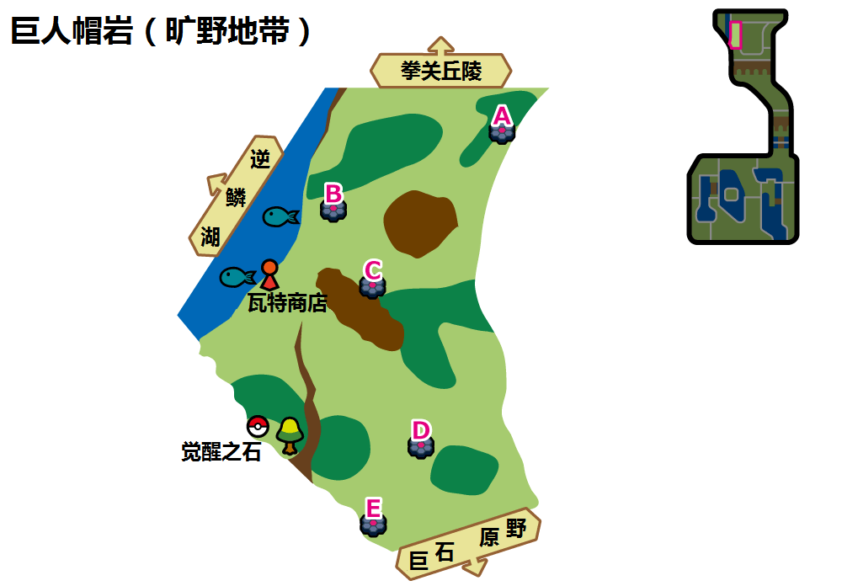

巨人帽岩（旷野地带）A
 | 红光时：飞行系(Den 32) |  |  |  | 紫光时：飞行系(Den 89)
可出现PM | 稚山雀 | 嗡蝠 | 长翅鸥 | 天然雀 | 天然雀 | 咕咕 | 稚山雀 | 长翅鸥
星级/概率 | 1/35% | 1/35% | 1/20% 2/30% | 1/10% 2/30% | 1/35% | 1/35% | 1/20% 2/30% | 1/10% 2/30%
星级/TR | 1/三角攻击 | 1/三角攻击 | 1、2/三角攻击 | 1、2/三角攻击 | 1/三角攻击 | 1/三角攻击 | 1、2/三角攻击 | 1、2/三角攻击
可否梦特 | 否 | 否 | 否 | 否 | 否 | 否 | 否 | 否
可出现PM | 飘飘球 | 蓝鸦 | 随风球 | 大嘴鸥 | 巴大蝶 | 蓝鸦 | 猫头夜鹰 | 大嘴鸥
星级/概率 | 2/20% | 2/20% 3/40% | 3/20% 4/35% | 3/20% 4/25% 5/30% | 2/20% 3/20% | 2/20% 3/40% | 3/20% 4/25% | 3/20% 4/20% 5/10%
星级/TR | 2/三角攻击 | 2、3/三角攻击 3/勇鸟猛攻 | 3、4/三角攻击 3、4/勇鸟猛攻 4/暴风 | 3、4、5/三角攻击 3、4、5/勇鸟猛攻 4、5/暴风 | 2、3/三角攻击 3/勇鸟猛攻 | 2、3/三角攻击 3/勇鸟猛攻 | 3、4/三角攻击 3、4/勇鸟猛攻 4/暴风 | 3、4、5/三角攻击 3、4、5/勇鸟猛攻 4、5/暴风
...

逆鳞湖(4)
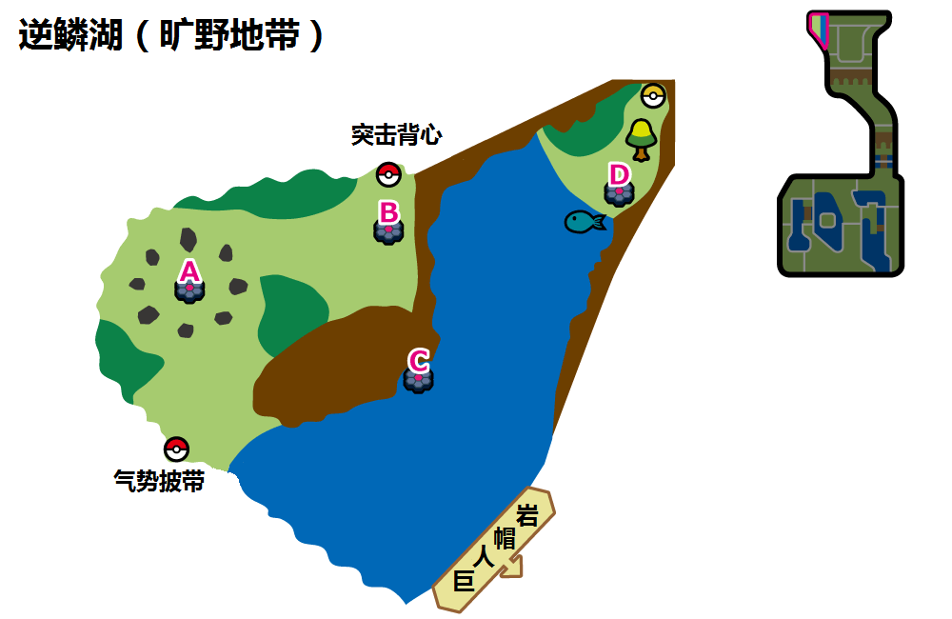

逆鳞湖（旷野地带）A
 | 红光时：火系(Den 18) |  |  |  | 紫光时：火系(Den 77)
可出现PM | 六尾/卡蒂狗 | 烧火蚣 | 夜盗火蜥 | 烛光灵 | 六尾/卡蒂狗 | 烧火蚣 | 烛光灵 | 小火龙
星级/概率 | 1/35% | 1/35% | 1/20% 2/30% | 1/10% 2/30% | 1/35% | 1/35% | 1/20% 2/30% | 1/10% 2/30%
星级/TR | 1/喷射火焰 | 1/喷射火焰 | 1、2/喷射火焰 | 1、2/喷射火焰 | 1/高温重压 | 1/高温重压 | 1、2/高温重压 | 1、2/高温重压
可否梦特 | 否 | 否 | 否 | 否 | 否 | 否 | 否 | 否
可出现PM | 火红不倒翁/熔蚁兽 | 焰后蜥/灯火幽灵 | 灯火幽灵/焰后蜥 | 九尾/风速狗 | 火恐龙 | 九尾/熔蚁兽 | 熔蚁兽 | 煤炭龟
星级/概率 | 2/20% | 2/20% 3/40% | 3/20% 4/10% | 3/20% 4/20% 5/10% | 2/20% 3/20% | 2/20% 3/40% | 3/20% 4/20% | 3/20% 4/20% 5/20%
星级/TR | 2/喷射火焰 | 2、3/喷射火焰 3/热风 | 3、4/喷射火焰 3、4/热风 4/过热 | 3、4、5/喷射火焰 3、4、5/热风 4、5/过热 | 2、3/高温重压 3/火焰踢 | 2、3/高温重压 3/火焰踢 | 3、4/高温重压 3、4/火焰踢 4/闪焰冲锋 | 3、4、5/高温重压 3、4、5/火焰踢 4、5/闪焰冲锋
...

